게임소개
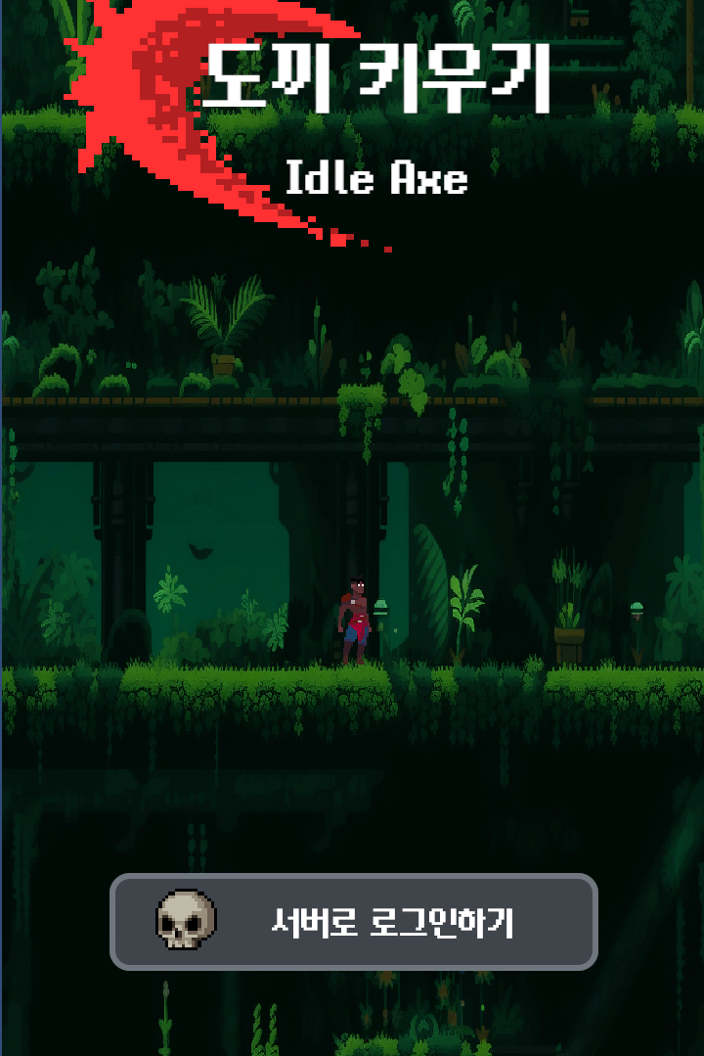

게임명 : 도끼 키우기 ( Idle Axe )

한국어명 | 도끼 키우기 | 다운로드 수 | 0

개발/유통 | Dok2 | 장르 | 방치형 게임

출시일 |  | 버전

 |  | 엔진 | 유니티

플랫폼 | Android/IOS | 심의등급 | 전체 이용가

가격 | 0 | 평점 | 0

0227_시스템
도끼 키우기 ( Idle Axe ) |  | 도끼 키우기 ( Idle Axe ) |  |  | 도끼 키우기 ( Idle Axe ) |  | 도끼 키우기 ( Idle Axe ) |  | 도끼 키우기 ( Idle Axe ) |  |  |  | 도끼 키우기 ( Idle Axe ) |  |  | 도끼 키우기 ( Idle Axe )
2026년 02월-12일 테스트 작업 |  | 2026년 02월-12일 테스트 작업 |  |  | 2026년 02월-12일 테스트 작업 |  | 2026년 02월-12일 테스트 작업 |  | 2026년 02월-12일 테스트 작업 |  |  |  | 2026년 02월-12일 테스트 작업 |  |  | 2026년 02월-12일 테스트 작업
타이틀화면 |  | 타이틀화면 |  |  | 타이틀화면 |  | 타이틀화면 |  | 타이틀화면 |  |  |  | 타이틀화면 |  |  | 타이틀화면
이미지자료 | 테스트 시나리오 | 대분류 | 중분류 | 세부분류 | TC ID | 테스트목적 | 사전조건 | 테스트절차 | 기대 결과 | 작동 | 오류 | 미구현 | 담당자 | 해결방법 | 긴급도 | 해결 | 비고
 | 게임 어플리케이션 실행 확인하기 | 시스템 |  |  | TC ID 000001 | 게임이 제대로 작동을 하는지 확인하기 | 게임 어플리케이션 실행클릭전 | 게임어플리케이션 실행클릭 | 게임이 시작하면서 게임화면이 등장 | TRUE

 | 서버로 로그인 하기를 클릭하면 로그인 창이 팝업창으로 떠야 한다 | 시스템 | 로그인 | 기능활성화 | TC ID 000002 | 로그인 창이 나오면서 플레이어가 로그인을 도와줄 수 있는지 확인 | 서버로 로그인하기 버튼 클릭 전 | 서버로 로그인하기 버튼 클릭 후 | 서버로 로그인하기 버튼이 눌려지면서 로그인 관련 창이 뜨면서 회원가입 및 로그인 할 수 있도록 창이 활성화가 되었다 | TRUE

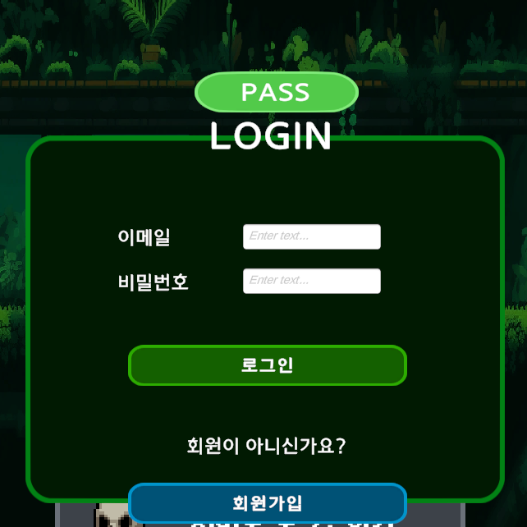 | 이메일 입력 창에서 글자를 입력할 수 있는지 확인하기 |  |  | 입력활성화 | TC ID 000003 | 로그인에 사용하기 위한 이메일 정보를 넘길 수 있는 이메일 입력이 가능한지 확인하기 위해서 | 이메일 입력창에 입력 준비상태 | 이메일 입력창에 글자를 입력해 보기 | 이메일 입력 창에 글자들이 입력할 수가 있다.

 | 비밀번호 입력창에 글자를 입력할 수 있는 확인하기 |  |  |  | TC ID 000004 | 로그인에 사용하기 위한 비밀번호 정보를 넘길 수 있는 비밀번호 입력이 가능한지 확인하기 위해서 | 비밀번호 입력창에 입력 준비상태 | 비밀번호 입력창에 글자를 입력해 보기 | 비밀번호 입력창에 글자들이 입력할 수가 있다

 | 게스트 로그인 버튼 버튼을 클릭시 로그인 없이 게임진입으로 넘어갈 수 있는지 확인하기 |  |  | 버튼기능활성화 | TC ID 000005 | 이메일과 비밀번호 정보 없이 플레이어 정보 없이 게임으로 넘어갈 수 있는지 확인하기 위해서 | PASS버튼 누르기 전 | PASS버튼 누르기 | PASS버튼이 눌려지면서 게임으로 진입하게 된다. 진입한 게임이 다음단계로 넘어가야 한다

 | 이메일 입력이 잘 못 되었을 경우 로그인 버튼 클릭시 반응 보기 |  |  |  | TC ID 000006 | 로그인 버튼이 이메일 칸의 정보를 가지고 로그인에 대한 응답을 찾는지 확인하기 위해서 | 이메일 입력창이 공백 상황 | 로그인 버튼 누르기 | 로그인버튼이 눌려지면서 이메일 칸이 잘못 된 정보이기 때문에 로그인이 불가능한 현상이 나와야한다

 | 비밀번호 입력이 잘 못 되었을 경우 로그인 버튼 클릭시 반응 진입하기 |  |  |  | TC ID 000007 | 로그인 버튼이 비밀번호 칸의 정보를 가지고 로그인에 대한 응답을 찾는지 확인하기 위해서 | 비밀번호 입력창이 공백상황 |  | 로그인버튼이 눌려지면서 비밀번호 칸이 잘못 된 정보이기 때문에 로그인이 불가능한 현상이 나와야한다

 | 로그인 조건 오류로 로그인 버튼 클릭시 판업 창이 나오는지 확인하기 |  |  |  | TC ID 000008 | 로그인 버튼을 눌렸을 때에 오류를 하고 플레이어가 어느 로그인 성공과 오류 여부를 확인할 수가 있어야한다 | 로그인 오류하는 상황 만들기 |  | 로그인에 대한 오류를 하면서 로그인 오류 관련된 로그인 오류를 확인되면서 볼 수가 있다

 | 로그인 조건 오류로 로그인 버튼 클릭시 관련 안내 메시지가 나오는지 확인하기 |  |  |  | TC ID 000009 |  |  |  | 로그인 오류 관련 안내 메시지가 나오면서 로그인 오류를 플레이어가 알 수 있게된다

 | 로그인 조건 성공시 로그인 버튼 클릭시 성공 팝업 창이 나오는지 확인하기 |  |  |  | TC ID 000010 |  | 로그인 성공하는 상황 만들기 |  | 로그인이 성공하게 되면서 로그인 성공 판업창이 나오게 되면서 플레이어가 현재 단계를 알 수가 있게 된다

 | 로그인 조건 성공시 로그인 버튼 클릭시 성공안내 메시지가 나오는지 확인하기 |  |  |  | TC ID 000011 |  |  |  | 로그인 성공으로 관련 안내 메시지가 나오면서 로그인 성공을 플레이어가 알 수 있게된다

 | 이메일 입력이 없을시 회원가입 버튼 클릭시 오류 판업 창이 나오는지 확인하기 |  |  |  | TC ID 000012 | 이메일 입력이 없을 시 회원 가입이 불가능한 상태로 진입을 하는지 확인하기 위해서 | 이메일 빈칸 또는 비밀번호 빈칸 회원가입 조건 오류 하게 만들기 | 회원가입 버튼 클릭 | 회원가입이 불가능하면서 다음 진행으로 넘어가지 않습니다

 | 비밀번호 입력이 없을시 회원가입 버튼 클릭시 오류 판업 창이 나오는지 확인하기 |  |  |  | TC ID 000013 | 비밀번호 입력이 없을 시 회원 가입이 불가능한 상태로 진입을 하는지 확인하기 위해서

 | 회원가입 오류 조건 상태에서 회원가입 버튼을 클릭시 오류 안내 메시지 판업 창이 나오는지 확인하기 |  |  |  | TC ID 000014 | 회원가입이 할 시 오류와 성공 알 수 있어야한다 |  |  | 회원 가입이 불가능하게 되면서, 회원가입오류 판업창이 등장하면서 현재 상황을 알 수 있게된다

 | 회원가입 오류시 안내 메시지가 나오는지 확인하기 |  |  |  | TC ID 000015 |  |  |  | 회원 가입이 불가능하게 되면서, 회원가입 오류 메시지가 등장하면서 현재 상황을 알 수 있게 된다

 | 회원가입성공시 안내 메시지 판업 창이 나오는지 확인하기 |  |  |  | TC ID 000016 |  | 이메일 형식으로 입력 비밀번호 정확하게 입력 회원가입 조건 성공 하게 만들기 |  | 회원 가입이 성공하게 되면서 나오는 팝업창이 등장하면서 현재 상황을 알 수 있게 된다.

 | 회원가입성공시 안내 메시지가 나오는지 확인하기 |  |  |  | TC ID 000017 |  |  |  | 회원 가입이 성공하게 되면서, 회원가입 성공 메시지가 등장하면서 현재 상황을 알 수 있게 된다.

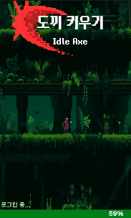 | 게임 로그인 중 게이트 수치 변화 확인하기 |  | 로딩 | 수치변화 | TC ID 000018 | 로그인이 되면서 로딩 중인 창이 나오면서 로그인 상태 개입이 되고 있는지 확인하는 수치가 상승하는지 확인하기 | 게임 어플리케이션 실행 후 서버로 로그인하기 버튼 클릭 로그인 전 | 게임 어플리케이션 실행 후 서버로 로그인하기 버튼 클릭 로그인 후 | 게임이 로그인 진행이 막대기생성되고 막대기안에서 로그인 수치 변화가 일어나면서 게임 접속이 진행 되고 있다는 것을 알려져야한다 | TRUE

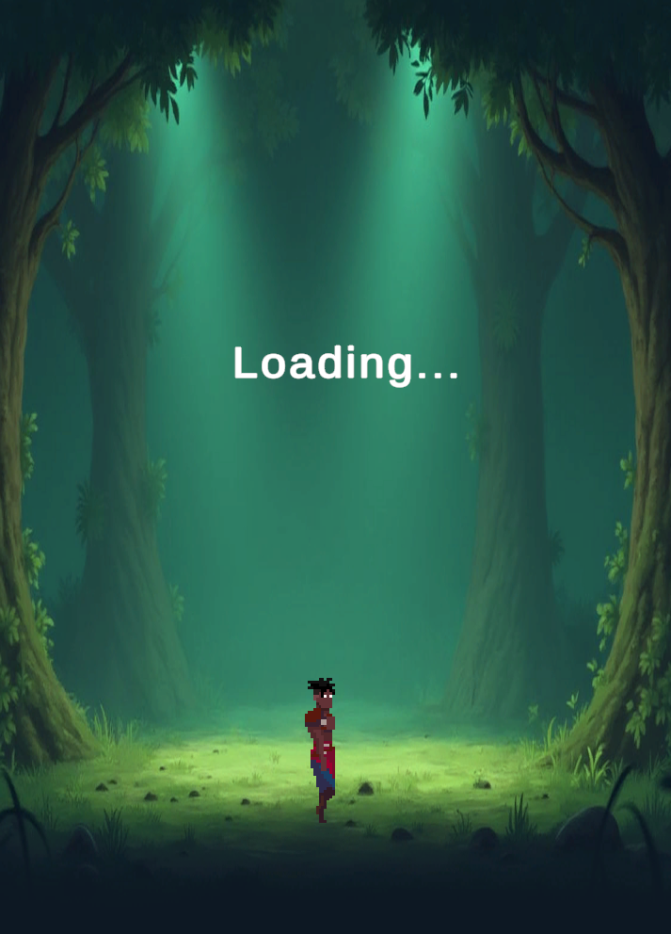 | 게임 화면 로딩 화면 전환 확인하기 |  |  |  | TC ID 000019 | 로그인 중 수치가 100%가 되면서 로딩 화면으로 전환 되는지 확인 |  |  | 게임이 로그인이 되면서 게임접속 로딩 화면으로 전환이 된다 | TRUE

 | 로딩 캐릭터 이동 애니메이션 확인하기 |  |  | 애니메이션 | TC ID 000020 | 캐릭터 걷기 애니메이션 확인으로 게임 접속 로딩 화면이 제대로 작동 중인지 확인하기 | 로딩 화면 진입 |  | 로딩 화면으로 진입을 하면서 게임이 접속 중인 것을 플레이어가 알 수 있도록 보여져야한다, 애니메이션이 멈추지 않아야하고, 멈추었다는 것은 게임에 문제가 생겨다는 의미로 알 수 있어야함 | TRUE

 | 서버 선택 판업 창 활성화 확인하기 |  | 서버 | 기능활성화 | TC ID 000021 | 로그인이 완료 후 서버를 선택하는 판업 창이 활성화가 되는지 확인 | 로딩 화면 진입 | 로딩 화면 진입이 끝나고 서버를 선택하는 판업창이 등장해야한다 | 플레이어가 선택할 서버로 판업창이 떠야 한다.

 | 제 1 서버 버튼 클릭 시 버튼 활성화 하기 |  |  | 버튼기능활성화 | TC ID 000022 | 제 1 서버 버튼이 클릭이 된다면 버튼 선택이 되어다 는게 표시 되어야한다 | 제 1 서버 버튼 클릭 전 | 제 1 서버 버튼 클릭 후 | 제 1 서버버튼이 클릭이 되면서 버튼이 클릭 당했다는 것을 표시하면서 플레이어가 해당 서버를 선택했다는 것을 알 수 있게된다

 | 서버 결정 버튼 클릭시 서버 선택 판업 창이 게임 화면에서 사라지는지 확인하기 |  |  |  | TC ID 000023 | 서버 결정 버튼을 클릭하면서 서버 선택과 동시에 서버 선택 판업창이 사라진다 | 선택할 서버 버튼 클릭 후 서버 결정 버튼 클릭전 | 선택할 서버 버튼 클릭 후 서버 결정 버튼 클릭 하기 | 서버가 결정이 되면서 서버선택판업창이 사라지게 되고, 다음 단계로 진입하게 된다

0227_UI
도끼 키우기 ( Idle Axe ) |  | 도끼 키우기 ( Idle Axe ) |  |  | 도끼 키우기 ( Idle Axe ) |  | 도끼 키우기 ( Idle Axe ) |  | 도끼 키우기 ( Idle Axe ) |  |  |  | 도끼 키우기 ( Idle Axe ) |  |  | 도끼 키우기 ( Idle Axe )
2026년 02월-13일 테스트 작업 |  | 2026년 02월-13일 테스트 작업 |  |  | 2026년 02월-13일 테스트 작업 |  | 2026년 02월-13일 테스트 작업 |  | 2026년 02월-13일 테스트 작업 |  |  |  | 2026년 02월-13일 테스트 작업 |  |  | 2026년 02월-13일 테스트 작업
타이틀화면 |  | 타이틀화면 |  |  | 타이틀화면 |  | 타이틀화면 |  | 타이틀화면 |  |  |  | 타이틀화면 |  |  | 타이틀화면
이미지자료 | 테스트 시나리오 | 대분류 | 중분류 | 세부분류 | TC ID | 테스트목적 | 사전조건 | 테스트절차 | 기대 결과 | 작동 | 오류 | 미구현 | 담당자 | 해결방법 | 긴급도 | 해결 | 비고
 | 타이틀 화면에서 도끼 키우기 배경 확인하기 | 타이틀 화면 | 이미지 | 이미지 상태 | TC ID 00000001 | 타이틀 화면에서 배경이 제대로 들어갔는지 확인하기 | 게임 어플리케이션 실행 | 배경 상태 확인 | 배경이 등장하면서 게임 시작을 알 수 있게 만들기 | TRUE


 | 타이틀 화면에서 도끼 키우기의 캐릭터 확인하기 |  |  |  | TC ID 00000002 | 타이틀 화면에서 캐릭터가 제대로 삽입되면서 활동하는지 확인하기 |  | 캐릭터 상태 확인 | 캐릭터의 등장으로 플레이어의 캐릭터가 무엇인지 대략적으로 알수있게 어떤 플레이가 이루어 질 수 있는지 확인할 수 있음 | TRUE

 | 타이틀 화면에서 제목이미지가 제대로 들어갔는지 확인 |  |  |  | TC ID 00000003 | 타이틀 화면에서 제목이 제대로 들어갔는지 확인하기 |  | 타이틀 제목 이미지 확인 | 타이틀의 제목이미지가 나오면 제목에 눈이 갈 수 있는지 확인과 타이틀제목글자하고 겹쳐지지 않아야 하는 조화로움 | TRUE

 | 타이틀화면에서 글자 상태가 옮바르게 되었는지 확인 |  | 글자 | 글자 상태 | TC ID 00000004 | 글자가 나오면서 기계어 같이 이상한 글자가 나오는지 확인 |  | 글자가 출력되면서 사람이 읽을 수 없는 것이 있는지 확인하기 | 기계어 같은 글자형식이 이상하게 나오는 형상이 없어야함 | TRUE

 | 타이틀화면에서 타이틀 제목이 글자 내용 상태 확인하기 |  |  | 글자 내용 | TC ID 00000005 | 타이틀의 제목이 사람이 읽을 수 있는지 확인하기 |  | 타이틀 제목 글자가 제대로 플레이어가 이해할 수 있는지 확인 | 타이틀 제목이 제대로 플레이어가 이해할 수 있어야하면 다른 이미지와 겹쳐져서 글자가 안보이는형상이 없어야함 | TRUE

 | 타이틀 화면에서 시작버튼 서버로 로그인하기 글자 내용상태 확인하기 |  |  |  | TC ID 00000006 | 타이틀의 시작버튼 글로 플레이어가 시작버튼을 찾을 수 있는지 확인하기 |  | 타이틀 시작버튼에서 시작버튼 내용이 플레이어가 이해할 수 있는지 확인 | 시작 버튼의 내용이 플레이어가 시작버튼이라는 것을 이해할 수 있을 정도로 글자가가 출력이 잘 나오는지 확인이 되어야함 | TRUE

 | 로그인 중... 상태 글자 내용 상태 확인하기 |  |  |  | TC ID 00000007 | 서버로 로그인을 클릭하면 서버가 로딩 상태인지 글자가 확인하기 |  | 서버로 로그인 하기 클릭 | 로딩 중 글자가 나오면서 플레이어가 로딩 중인 것을 확인하기 | TRUE

 | 타이틀 화면에서 서버로 로그인하기 이미지 상태확인하기 |  | 버튼 | 이미지 상태 | TC ID 00000008 | 타이틀 화면에서 버튼이 제대로 보이는지 버튼이라는 것을 플레이어가 보아도 알 수가 있는지 확인하기 |  | 타이틀의 버튼 상태가 플레이어가 보아도 시작버튼이라는 것을 알 수 있는지 확인 | 타이틀 버튼상태가 플레이어가 보아도 버튼으로 보이면서 시작버튼을 찾을 수 있는지 확인이 되어야한다 | TRUE

 | 타이틀 화면에서 서버의 시작버튼이 버튼 상태 확인하기 |  |  | 버튼 상태 | TC ID 00000009 | 타이틀 화면에서 버튼을 클릭시 버튼이 반응을 하는지 확인하기 |  | 서버로 로그인 하기 클릭 | 시작버튼을 클릭시 버튼이 반응을 하는지 확인 | TRUE

 | 타이틀 화면에서 서버의 시작 버튼의 글자 내용 확인하기 |  |  | 글자 내용 | TC ID 00000010 | 게임이 로그인창이 나오면서 회원가입 및 가능한지 확인하기 | 게임 어플리케이션 실행 후 서버로 로그인하기 버튼 클릭전 | 버튼 글자 내용을 확인한다 | 타이틀화면에서 서버로 로그인하기 글자내용을 확인 | TRUE

 | 로딩 중 게이트 막대가 보이는지 확인하기 | 로딩 | 이미지 | 이미지 상태 | TC ID 00000011 | 게임 로그인 중이면 막대기 게이지가 확인되는지 확인하기 | 게임 어플리케이션 실행 후 서버로 로그인하기 버튼 클릭 후, 로그인 성공 클릭 전 | 게임 어플리케이션 실행 후 서버로 로그인하기 버튼 클릭 후, 로그인 성공 클릭 | 막대 게이지 이미지가 보여야 보이게 되면서 로딩 게이지 확인이 가능해야한다 |  | TRUE |  |  | 화면 밑으로 내려가서 보이지가 않습니다. 화면 조정이 필요합니다.

 | 로딩 중 로딩중 글자내용이 보이는 확인하기 |  | 글자 | 글자 상태 | TC ID 00000012 | 게임 로그인 중인 것을 알리는 알림이 있는지 확인하기 |  |  | 게임 로그인 중인 것을 알리는 글자알림의 글자가 읽을 수 있게 등장 이 되어야만 한다 |  | TRUE |  |  | 화면 밑으로 내려가서 보이지가 않습니다. 화면 조정이 필요합니다.

 | 로딩 중 접속 게이트 수치를 확인하기 |  |  | 글자 내용 | TC ID 00000013 | 게임 로그인 중이면 로그인 수치가 표시가 있는지 확인하기 |  |  | 게임 로그인 중인 상태에서 막대 게이지 오른쪽 끝 부분에 게이지 수치 표시가 보여야한다 |  | TRUE |  |  | 화면 밑으로 내려가서 보이지가 않습니다. 화면 조정이 필요합니다.

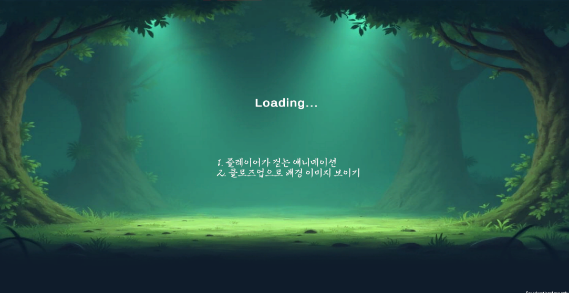
 | 로그인 화면 검사 로그인 창이 제대로 인계되면서 배경이 나오는지 확인하기 |  | 이미지 | 이미지 상태 | TC ID 00000014 | 로그인 화면 배경상태를 보이면서 로딩 중인 것을 확인하기 | 게임 어플리케이션 실행 후 서버로 로그인하기 버튼 클릭 후 | 게임 어플리케이션 실행 후 서버로 로그인하기 버튼 클릭 로딩 창 생성 | 게임 어플리케이션 실행 후 서버로 로그인하기 버튼 클릭 로딩 단계로 넘어가면서 로딩이 나와야함 | TRUE

 | 로그인 클로즈업 배경 이미지 확인하기 |  |  |  | TC ID 00000015 | 로그인 클로즈업 배경 이미지확인하기 |  |  | 클로즈업 배경이미지가 활성화가 되면서 게임내에 맵을 간접적으로 알수 있어야함 |  |  | TRUE

 | 플레이어 캐릭터 이미지 확인하기 |  |  |  | TC ID 00000016 | 플레이어 캐릭터 애니메이션 확인하기 |  |  | 캐릭터 걷기 애니메이션이 실행이 되면서 로딩창이 멈추게 아니라는 것을 간접적으로 알려줘야함 |  |  | TRUE

 | 로딩 화면의 글자 확인하기 |  | 글자 | 글자 상태 | TC ID 00000017 | 글자를 확인해서 깨지는 글자가 없는 확인하기 |  |  | 글자가 깨지는게 없어야하면, 글자가 배경이나 다른 이미지에 가려져 있는게 아닌 상태로 확인이 되어야한다 | TRUE

 | 로딩상태 글자 알림 확인하기 |  |  | 글자 내용 | TC ID 00000018 | 로딩 중이라는 글자내용 상태를 확인하기 |  |  | 로딩 영어 문자가 나와야하면 로딩 글자가 다른 이미지나, 배경에 플레이어가 잘 읽을 수 있는지 확인이 되어야함 | TRUE

 | LOGIN 판업 창 이미지 상태 확인하기 | 로그인 | 이미지 | 이미지 상태 | TC ID 00000019 | LOGIN 창 이미지 상태 확인 | 타이틀 화면에서 서버로 로그인하기 버튼 누르기 전 | 타이틀 화면에서 서버로 로그인하기 버튼 누르기 후 | 로그인 창 이미지로 해당 창이 플레이어한테 로그인 창의 이미지가 눈으로 확인할 수 있어야한다 | TRUE

 | 이메일 입력 창 이미지 상태 확인하기 |  |  |  | TC ID 00000020 | 이메일 입력 창 이미지 상태 확인 |  |  | 이메일이 입력될 수 있는지 이미지 상태가 확인 되어야한다 플레이어가 이메일을 입력할 수 있다고 알아 볼수가 있다 | TRUE

 | 비밀번호 입력 창 이미지 상태 확인하기 |  |  |  | TC ID 00000021 | 비밀번호 입력 창 이미지 상태 확인 |  |  | 비밀번호이 입력될 수 있는지 이미지 상태가 확인 되어야한다 플레이어가 비밀번호를 입력할 수 있다고 알아 볼수가 있다 | TRUE

 | 로그인 오류 안내 판업 창 이미지 상태 확인하기 |  |  |  | TC ID 00000022 | 로그인이 오류 했을 경우 나오는 오류 판업창 상태 확인 |  |  | 판업창이 눈으로 확인이 가능해야 하면 판업창 안에는 로그인 오류 관련 내용들만 가리지 않게 이미지가 보여야한다 |  |  | TRUE

 | 로그인 성공 안내 판업 창 이미지 상태 확인하기 |  |  |  | TC ID 00000023 | 로그인이 성공 한 안내 판업 창 이미지 상태 확인 |  |  | 판업창이 눈으로 확인이 가능해야 하면 판업창 안에는 로그인 성공 관련 내용들만 가리지 않게 이미지가 보여야한다 |  |  | TRUE

 | 회원가입 오류 안내 판업 창 이미지 상태 확인하기 |  |  |  | TC ID 00000024 | 회원가입 오류시 안내해 주는 판업창 이미지 상태 확인하기 |  |  | 회원가입 오류시 안내해주는 판업창 이미지가 떠야하면 오류글자내용을 가리지 않고 있어야한다

 | 회원가입 성공 안내 판업 창 이미지 상태 확인하기 |  |  |  | TC ID 00000025 | 회원가입 성공시 안내해 주는 판업창 이미지 상태 확인하기 |  |  | 회원가입 성공시 안내해주는 판업창 이미지가 떠야하면 오류글자내용을 가리지 않고 있어야한다

 | LOGIN 판업 창 글자 상태 확인하기 |  | 글자 | 글자 상태 | TC ID 00000026 | 로그인 창 글자의 글자 상태를 확인한다 |  |  | 글자 깨짐이 없고, 플레이어가 글자를 읽을 수 있을 수 있어야하면, 이미지에 가려지는 현상이 없어야한다 | TRUE

 | 로그인 오류 메시지 글자 상태 확인하기 |  |  |  | TC ID 00000027 | 로그인오류에 대한 글자 상태를 확인한다 |  |  |  |  |  | TRUE

 | 로그인 성공 메시지 글자 상태 확인하기 |  |  |  | TC ID 00000028 | 로그인 성공에 대한 글자 상태를 확인하다 |  |  |  |  |  | TRUE

 | 회원 가입 오류 글자 상태 확인하기 |  |  |  | TC ID 00000029 | 회원가입 오류 글자 상태를 확인하다

 | 회원 가입 성공 글자 상태 확인하기 |  |  |  | TC ID 00000030 | 회원가입 성공 글자 상태를 확인하다

 | LOGIN 판업 창 제목 글자내용 확인하기 |  |  | 글자 내용 | TC ID 00000031 | 로그인 창이라는 것을 알려주는 글자내용을 확인한다 |  |  | 로그인 창 이미지로 해당 창이 플레이어한테 로그인 창의 이미지의 역할이 무엇인지 확인할 수 있게 되어얗한다 | TRUE

 | LOGIN 창의 이메일 글자내용 확인하기 |  |  |  | TC ID 00000032 | 이메일 입력 칸이라는 것을 알려주는 이메일 글자를 확인한다 |  |  | 로그인 창 이미지로 해당 창이 플레이어한테 이메일 입력 창이 무엇인지 알려주는 글자내용이 되어야한다 | TRUE

 | LOGIN 창의 비밀번호 글자내용 확인하기 |  |  |  | TC ID 00000033 | 비밀번호 입력 칸이라는 것을 알려주는 비밀번호 글자를 확인한다 |  |  | 로그인 창 이미지로 해당 창이 플레이어한테 비밀번호 입력 창이 무엇인지 알려주는 글자내용이 되어야한다 | TRUE

 | LOGIN 창의 회원이 아닌 경우 안내 글자내용 확인하기 |  |  |  | TC ID 00000034 | 회원가입이 아닌 경우 안내하는 글자내용을 확인한다 |  |  | 로그인 창 이미지로 해당 창이 플레이어한테 로그인 창의 이미지의 역할이 무엇인지 확인할 수 있게 되어야한다 | TRUE

 | 로그인 오류 메시지 글자 내용 확인하기 |  |  |  | TC ID 00000035 | 로그인 오류 관련 된 글자를 확인해서 플레이어한테 어떤 상황인지 인지시킬 수가 있어야한다 |  |  | 로그인 오류시 로그인이 오류해서 플레이어가 로그인에 대한 오류를 알 수 있도록 글자내용을 확인할 수 있어야한다 |  |  | TRUE

 | 로그인 성공 메시지 글자 내용 확인하기 |  |  |  | TC ID 00000036 | 로그인 성공 관련 된 글자를 확인해서 플레이어한테 어떤 상황인지 인지시킬 수가 있어야한다 |  |  | 로그인 성공시 로그인이 성공하면서 성공 메시지를 보이게해서 플레이어가 상태를 알 수가 있을 정도로 글자내용을 확인할 수 있어야한다 |  |  | TRUE

 | 회원가입 오류 메시지 글자 내용 확인하기 |  |  |  | TC ID 00000037 | 회원가입 오류를 확인하는 메시지를 확인 |  |  | 회원가입 오류 내용 보이면 회원가입이 오류한 상태라는 것을 알 수 있는 내용이 있음

 | 회원가입 성공 메시지 글자 내용 확인하기 |  |  |  | TC ID 00000038 | 회원가입 성공을 확인하는 메시지를 확인 |  |  | 회원가입 성공 내용 보이면 회원가입이 성공한 상태라는 것을 알 수 있는 내용이 있음

 | 게스트 로그인 버튼 이미지 확인하기 |  | 버튼 | 이미지 상태 | TC ID 00000039 | 게스트 로그인 버튼으로서 이미지가 잘 보이는지 확인한다 |  |  | 게스트 로그인 버튼의 이미지가 잘 보여야 하면 게스트 로그인 버튼이 플레이어 눈에 확인이 되어야 한다 | TRUE

 | 로그인 버튼 이미지 확인하기 |  |  |  | TC ID 00000040 | 로그인 버튼으로서 이미지가 잘 보이는지 확인한다 |  |  | 로그인 버튼의 이미지가 잘 보여야 하면 로그인 버튼이 플레이어 눈에 확인이 되어야 한다 | TRUE

 | 회원가입 버튼 이미지 확인하기 |  |  |  | TC ID 00000041 | 회원가입 버튼으로서 이미지가 잘 보이는지 확인한다 |  |  | 회원가입 버튼의 이미지가 잘 보여야 하면 회원가입 버튼이 플레이어 눈에 확인이 되어야 한다 | TRUE

 | 게스트 로그인 버튼 상태 확인하기 |  |  | 버튼 상태 | TC ID 00000042 | 게스트 로그인 버튼 반응확인 |  |  | 게스트 로그인 버튼을 클릭시 버튼이 반응을 한다 | TRUE

 | 로그인 버튼 상태 확인하기 |  |  |  | TC ID 00000043 | 로그인 버튼 반응확인 |  |  | 로그인 버튼을 클릭시 버튼이 반응을 한다 | TRUE

 | 회원가입 버튼 상태 확인하기 |  |  |  | TC ID 00000044 | 회원가입 버튼 반응확인 |  |  | 회원가입 버튼을 클릭시 버튼이 반응을 한다 | TRUE

 | 게스트 로그인 버튼 글자 내용 확인하기 |  |  | 글자 내용 | TC ID 00000045 | 게스트 로그인 버튼이라고 알리는 글자 내용 확인 |  |  | 게스트 로그인 버튼이라고 알려주는 글자내용이 확인되면서 플레이어가 해당 버튼의 기능을 알게 된다 | TRUE

 | 로그인 버튼 글자 내용 확인하기 |  |  |  | TC ID 00000046 | 로그인 버튼이라고 알리는 글자 내용 확인 |  |  | 로그인 버튼이라고 알려주는 글자내용이 확인되면서 플레이어가 해당 버튼의 기능을 알게 된다 | TRUE

 | 회원가입 버튼 글자 내용 확인하기 |  |  |  | TC ID 00000047 | 회원가입 버튼이라고 알리는 글자 내용 확인 |  |  | 회원가입 버튼이라고 알려주는 글자내용이 확인되면서 플레이어가 해당 버튼의 기능을 알게 된다 | TRUE

 | 서버 선택 판업 창 이미지 상태 확인하기 | 서버 | 이미지 | 이미지 상태 | TC ID 00000048 | 서버 선택 판업 창 이미지 상태 확인 | 로딩 화면에서 서버 선택 진입전 | 로딩 화면에서 서버 선택 진입 후 | 서버 선택 판업 창 이미지가 보여야 하면 서버버튼들이 가려지 는게 없이 보여져야만 한다

 | 서버 선택 판업 창 글자 상태 확인하기 |  | 글자 | 글자 상태 | TC ID 00000049 | 서버 선택 판업 창 안에 잇는 글자 상태 확인 |  |  | 서버 선택 판업 창에 글자들이 깨짐이 없고 플레이어들이 읽을 수가 있어야한다

 | 제 001서버 버튼 이미지 확인하기 |  | 버튼 | 이미지 상태 | TC ID 00000050 | 제 001서버 버튼 이미지 상태 확인 |  |  | 제 001서버 선택 버튼에서 이미지가 보여야한다 이미지가 다른 이미지에 가려져 있지 말아야하고, 플레이어가 볼 수 있는 색과 크기로 있다

 | 서버 결정 버튼 이미지 확인하기 |  |  |  | TC ID 00000051 | 서버 결정 버튼 이미지 상태 확인 |  |  | 서버결정 버튼에서 이미지가 보여야한다 이미지가 다른 이미지에 가려져 있지 말아야하고, 플레이어가 볼 수 있는 색과 크기로 있다

 | 제 001서버 버튼 글자 내용 확인하기 |  |  | 글자 내용 | TC ID 00000052 | 제 001서버 버튼 글자 내용 확인 |  |  | 제 001 서버 글자 내용이 들어가야한다 서버 이름이 되면서 플레이어가 해당 서버가 무슨 서버인지 말할 수가 있어야 한다

 | 서버 결정 버튼 글자 내용 확인하기 |  |  |  | TC ID 00000053 | 서버 결정 버튼 글자 내용 확인 |  |  | 서버 결정 버튼으로 플레이어가 서버를 선택해서 완전히 결정한 것을 확인할 수가 있다

전투화면 |  | 전투화면 |  |  | 전투화면 |  | 전투화면 |  | 전투화면 |  |  |  | 전투화면 |  |  | 전투화면
 | 메인 전투 화면 배경 이미지 상태 확인하기 | 전투화면 | 이미지 | 이미지 상태 | TC ID 00000054 | 메인 플레이 진입하면서 글자상태 확인 | 전투 화면 진입 상태 |  | 이미지 상태가 깨지는게 없고 사람의 눈으로 확인이 불가능한게 없어야한다
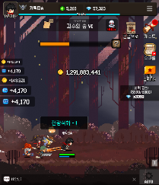

 | 메인 전투화면 글자 상태 확인하기 |  | 글자 | 글자 상태 | TC ID 00000055 | 메인 플레이 진입하면서 글자상태 확인 |  |  | 글자 상태가 깨지는게 없는지 사람이 읽을 수 있는지 확인이 되어야한다

 | 전투화면 메인 플레이어 캐릭터 이미지 상태 확인하기 | 캐릭터 정보 | 이미지 | 이미지 상태 | TC ID 00000056 | 전투화면 메인 플레이어 캐릭터 이미지 상태 확인하기 |  |  | 플레이어의 메인 캐릭터가 확인이 되어야하면, 플레이어가 자신의 캐릭터를 확인할 수 있어야한다

 | 전투화면 메인 플레이어 캐릭터 체력바 이미지 확인하기 |  |  |  | TC ID 00000057 | 전투화면 메인 플레이어 캐릭터 체력바 이미지 확인하기 |  |  | 플레이어의 메인 캐릭터의 최대 체력을 확인할 수 있엉야한다

 | 전투화면 메인 플레이어 캐릭터 체력게이지 이미지상태 확인하기 |  |  |  | TC ID 00000058 | 전투화면 메인 플레이어 캐릭터 체력게이지 이미지상태 확인하기 |  |  | 플레이어의 메인 캐릭터의 체력을 확인할 수 있어야하면 초록색을 띄어야한다

 | 전투화면 메인 플레이어 캐릭터 마나바 이미지상태 확인하기 |  |  |  | TC ID 00000059 | 전투화면 메인 플레이어 캐릭터 마나바 이미지상태 확인하기 |  |  | 플레이어의 메인 캐릭터의 마나 상태를 알려주는 바가 있어야한다

 | 전투화면 메인 플레이어 캐릭터 마나게이지 이미지상태 확인하기 |  |  |  | TC ID 00000060 | 전투화면 메인 플레이어 캐릭터 마나게이지 이미지상태 확인하기 |  |  | 플레이어의 메인 캐릭터의 마나상태를 알려주는 푸른색을 가지고 있어야한다

 | 상단 프로필 상태 창 이미지 상태 확인하기 |  |  |  | TC ID 00000061 | 상단 프로필 상태 창 이미지 상태 확인하기 |  |  | 상단 프로필 상태 창이 어떤 창인지 눈으로 확인할 수 있어야한다

 | 상단 프로필 티어 등급 이미지 상태 확인하기 |  |  |  | TC ID 00000062 | 상단 프로필 티어 등급 이미지 상태 확인하기 |  |  | 상단에 플레이어의 티어 등급이 확인할 수가 있으면 이미지가 겹치는 일 없이 잘 보여져야한다

 | 상단 프로필 에네랄드 이미지 상태 확인하기 |  |  |  | TC ID 00000063 | 상단 프로필 에네랄드 이미지 상태 확인하기 |  |  | 에네랄드 이미지 표시가 되면서 수치하고 겹치는 일없이 이미지로 플레이어의 눈에 보여져야한다

 | 상단 프로필 다이아 이미지 상태 확인하기 |  |  |  | TC ID 00000064 | 상단 프로필 다이아 이미지 상태 확인하기 |  |  | 다이아 이미지 표시가 되면서 수치하고 겹치는 일없이 이미지로 플레이어의 눈에 보여져야한다

 | 상단 프로필 경험치바 이미지 상태 확인하기 |  |  |  | TC ID 00000065 | 상단 프로필 경험치바 이미지 상태 확인하기 |  |  | 경험치바 이미지로 플레이어가 경험치 상태를 확인을 할 수가 있어야한다

 | 상단 프로필 경험치 이미지 상태 확인하기 |  |  |  | TC ID 00000066 | 상단 프로필 경험치 이미지 상태 확인하기 |  |  | 경험치바 이미지로 플레이어가 경험치 상태로 플레이어가 자신의 경험치 상태를 알 수가 있다

 | 상단 프로필 글자 상태 확인하기 |  | 글자 | 글자 상태 | TC ID 00000067 | 상단 프로필 글자 상태 확인하기 |  |  | 상단 프로필에서 글자 깨짐이 없고 플레이어가 읽을 수가 있어야한다

 | 상단 프로필 LV 수치 내용 확인하기 |  |  | 글자 내용 | TC ID 00000068 | 상단 프로필 LV 수치 확인하기 |  |  | 플레이어의 레벨 수치가 확인 될 수가 있어야하고, 초기 설정이 001이여야한다

 | 상단 프로필 에네랄드 보유 수치 내용 확인하기 |  |  |  | TC ID 00000069 | 상단 프로필 에네랄드 보유 수치 확인하기 |  |  | 플레이어가 가진 에네랄드 수치가 표현되어야하고, 초기에는 0으로 되어야한다

 | 상단 프로필 다이아 보유 수치 내용 확인하기 |  |  |  | TC ID 00000070 | 상단 프로필 다이아 보유 수치 확인하기 |  |  | 플레이어가 가진 다이아 수치가 표현되어야하고, 초기에는 0으로 되어야한다

 | 상단 프로필 경험치 수치 내용 확인하기 |  |  |  | TC ID 00000071 | 상단 프로필 경험치 수치 확인하기 |  |  | 상단 포로필 경험치 수치로 숫자가 보여야하고 처음 수치는 0.00%로 시작한다

 | 캐릭터 얼굴 버튼 이미지 확인하기 |  | 버튼 | 이미지 상태 | TC ID 00000072 | 캐릭터 얼굴 정보창 버튼 이미지 확인 |  |  | 캐릭터 얼굴 플레이어의 사용 캐릭터의 얼굴이 플레이어한테 확인이 가능해야함

 | 캐릭터 얼굴 버튼 상태 확인하기 |  |  | 버튼 상태 | TC ID 00000073 | 캐릭터 얼굴 버튼 클릭시 버튼 반응확인 |  |  | 캐릭터 얼굴 버튼 클릭시 버튼이 반응을 해야함

 | 메뉴 버튼 이미지 확인하기 | 메뉴 |  | 이미지 상태 | TC ID 00000074 | 메뉴 버튼 이미지 확인하기 |  |  | 메뉴 버튼 이미지가 확인이 되면서 플레이어눈에 확인이 되어야한다

 | 랭킹 버튼 이미지 확인하기 |  |  |  | TC ID 00000075 | 랭킹 버튼 이미지 확인하기 | 메인 전투 화면 진입 상태 메뉴 버튼 누르기 전 | 메인 전투 화면 진입 상태 메뉴 버튼 누르기 후 | 랭킹 버튼이 이미지가 확인이 되면서 랭킹 관련 이미지로 플레이어 눈에 확인 된다

 | 환경설정 버튼 이미지 확인하기 |  |  |  | TC ID 00000076 | 환경설정 버튼 이미지 확인하기 |  |  | 톱니바퀴 버튼이 이미지가 확인이 되면서 환경설정 관련 이미지로 플레이어 눈에 확인 된다


 | 우편 버튼 이미지 확인하기 |  |  |  | TC ID 00000077 | 우편 버튼 이미지 확인하기 |  |  | 우편 버튼이 이미지가 확인이 되면서 편지 관련 이미지로 플레이어 눈에 확인 된다

 | 절전 버튼 이미지 확인하기 |  |  |  | TC ID 00000078 | 절전 버튼 이미지 확인하기 |  |  | 절전 버튼이 이미지가 확인이 되면서 절전상태 관련 이미지로 플레이어 눈에 확인 된다

 | 메뉴 버튼 상태 확인하기 |  |  | 버튼 상태 | TC ID 00000079 | 메뉴 버튼 상태 확인하기 |  |  | 메뉴 버튼클릭시 반응이 있어야한다

 | 랭킹 버튼 상태 확인하기 |  |  |  | TC ID 00000080 | 랭킹 버튼 상태 확인하기 |  |  | 랭킹 버튼클릭시 반응이 있어야한다

 | 환경설정 버튼 상태 확인하기 |  |  |  | TC ID 00000081 | 환경설정 버튼 상태 확인하기 |  |  | 환경설정 버튼클릭시 반응이 있어야한다

 | 우편 버튼 상태 확인하기 |  |  |  | TC ID 00000082 | 우편 버튼 상태 확인하기 |  |  | 우편 버튼클릭시 반응이 있어야한다

 | 절전 버튼 상태 확인하기 |  |  |  | TC ID 00000083 | 절전 버튼 상태 확인하기 |  |  | 절전 버튼클릭시 반응이 있어야한다

 | 스테이지 지도 버튼 이미지 확인하기 | 스테이지 | 버튼 | 이미지 상태 | TC ID 00000084 | 스테이지 지도 버튼 이미지 확인하기 | 노멀 전투 화면 진입 상태 |  | 스테이지 표시로 지도 이미지가 플레이어 눈에 보여야 하고 다른 글자에 가려지거나 이미지에 가려져 있지 않아야한다

 | 스테이지 보스 도전 버튼 이미지 확인하기 |  |  |  | TC ID 00000085 | 스테이지 보스 도전 버튼 이미지 확인하기 |  |  | 스테이지 표시로 보스 도전 해골 이미지가 플레이어 눈에 보여야 하고 다른 글자에 가려지거나 이미지에 가려져 있지 않아야한다

 | 스테이지 지도 버튼 상태 확인하기 |  |  | 버튼 상태 | TC ID 00000086 | 스테이지 지도 버튼 상태 확인하기 |  |  | 스테이지 지도 버튼을 클릭시 버튼 반응이 있어야한다

 | 스테이지 보스 도전 버튼 상태 확인하기 |  |  |  | TC ID 00000087 | 스테이지 보스 도전 버튼 상태 확인하기 |  |  | 보스 도전 버튼을 클릭시 버튼 반응이 있어야한다

 | 스테이지 지도 버튼 글자 내용 확인하기 |  |  | 글자내용 | TC ID 00000088 | 스테이지 지도 버튼 글자 내용 확인하기 |  |  | 스테이지 지도 버튼 글자 내용이 스테이지 와 지역 그리고 스테이지 난이도가 초기 설정으로 나와야한다

 | 스테이지 보스 도전 버튼 글자 내용 확인하기 |  |  |  | TC ID 00000089 | 스테이지 보스 도전 버튼 글자 내용 확인하기 |  |  | 스테이지 보스 도전 버튼 글자가 'BOSS' 라는 글자가 확실히 보여야하면 플레이어가 읽을 수 있어야한다

 | 스테이지 선택 판업 창 이미지 상태 확인하기 |  | 이미지 | 이미지 상태 | TC ID 00000090 | 스테이지 보스 도전 버튼 글자 내용 확인하기 | 노멀 전투 화면 진입 스테이지 지도 버튼클릭 전 | 노멀 전투 화면 진입 스테이지 지도 버튼클릭 후 스테이지 선택 | 스테이지 선택 판업 창 이미지가 보여야하면, 글자나 다른 이미지 스테이지 선택 관련 된 것들이 가리는게 없이 플레이어눈에 잘 보여져야한다
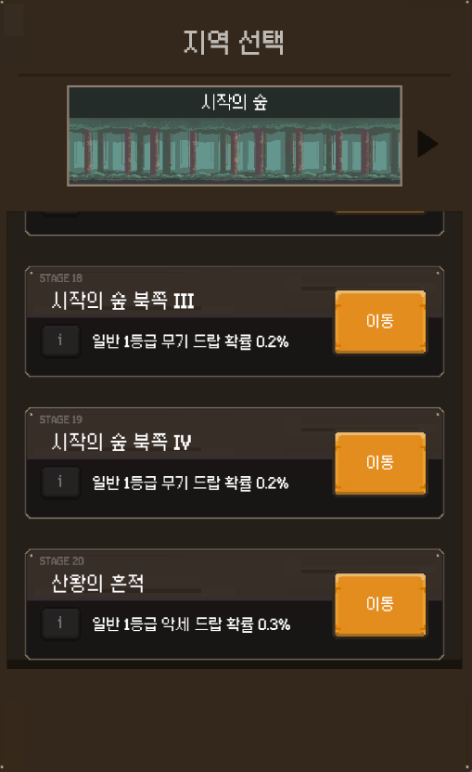

 | 스테이지 선택 장소 이미지 상태 확인하기 |  |  |  | TC ID 00000091 | 스테이지 보스 도전 버튼 글자 내용 확인하기 |  |  | 스테이지 선택 된 장소 이미지 상황을 알 수 있도록 장소에 대한 이미지가 확인이 되어야한다

 | 스테이지 슬롯 001 이미지 상태 확인하기 |  |  |  | TC ID 00000092 | 스테이지 슬롯 001 이미지 상태 확인하기 |  |  | 스테이지 슬롯 001에서 스테이지 정보와 이미지가 가리는 일 없이 해당 스테이지 정보를 주는 역할을 플레이어 눈으로 확인할 수가 있다

 | 스테이지 슬롯 002 이미지 상태 확인하기 |  |  |  | TC ID 00000093 | 스테이지 슬롯 002 이미지 상태 확인하기 |  |  | 스테이지 슬롯 002에서 스테이지 정보와 이미지가 가리는 일 없이 해당 스테이지 정보를 주는 역할을 플레이어 눈으로 확인할 수가 있다

 | 스테이지 슬롯 003 이미지 상태 확인하기 |  |  |  | TC ID 00000094 | 스테이지 슬롯 003 이미지 상태 확인하기 |  |  | 스테이지 슬롯 003에서 스테이지 정보와 이미지가 가리는 일 없이 해당 스테이지 정보를 주는 역할을 플레이어 눈으로 확인할 수가 있다

 | 스테이지 슬롯 4 이미지 상태 확인하기 |  |  |  | TC ID 00000095 | 스테이지 슬롯 4 이미지 상태 확인하기 |  |  | 스테이지 슬롯 4에서 스테이지 정보와 이미지가 가리는 일 없이 해당 스테이지 정보를 주는 역할을 플레이어 눈으로 확인할 수가 있다

 | 스테이지 슬롯 5 이미지 상태 확인하기 |  |  |  | TC ID 00000096 | 스테이지 슬롯 5 이미지 상태 확인하기 |  |  | 스테이지 슬롯 5에서 스테이지 정보와 이미지가 가리는 일 없이 해당 스테이지 정보를 주는 역할을 플레이어 눈으로 확인할 수가 있다

 | 스테이지 슬롯 6 이미지 상태 확인하기 |  |  |  | TC ID 00000097 | 스테이지 슬롯 6 이미지 상태 확인하기 |  |  | 스테이지 슬롯 6에서 스테이지 정보와 이미지가 가리는 일 없이 해당 스테이지 정보를 주는 역할을 플레이어 눈으로 확인할 수가 있다

 | 스테이지 슬롯 7 이미지 상태 확인하기 |  |  |  | TC ID 00000098 | 스테이지 슬롯 7 이미지 상태 확인하기 |  |  | 스테이지 슬롯 7에서 스테이지 정보와 이미지가 가리는 일 없이 해당 스테이지 정보를 주는 역할을 플레이어 눈으로 확인할 수가 있다

 | 스테이지 슬롯 8 이미지 상태 확인하기 |  |  |  | TC ID 00000099 | 스테이지 슬롯 8 이미지 상태 확인하기 |  |  | 스테이지 슬롯 8에서 스테이지 정보와 이미지가 가리는 일 없이 해당 스테이지 정보를 주는 역할을 플레이어 눈으로 확인할 수가 있다

 | 스테이지 슬롯 9 이미지 상태 확인하기 |  |  |  | TC ID 00000100 | 스테이지 슬롯 9 이미지 상태 확인하기 |  |  | 스테이지 슬롯 9에서 스테이지 정보와 이미지가 가리는 일 없이 해당 스테이지 정보를 주는 역할을 플레이어 눈으로 확인할 수가 있다

 | 스테이지 슬롯 0010 이미지 상태 확인하기 |  |  |  | TC ID 00000101 | 스테이지 슬롯 0010 이미지 상태 확인하기 |  |  | 스테이지 슬롯 0010에서 스테이지 정보와 이미지가 가리는 일 없이 해당 스테이지 정보를 주는 역할을 플레이어 눈으로 확인할 수가 있다

 | 스테이지 슬롯 001001 이미지 상태 확인하기 |  |  |  | TC ID 00000102 | 스테이지 슬롯 001001 이미지 상태 확인하기 |  |  | 스테이지 슬롯 001001에서 스테이지 정보와 이미지가 가리는 일 없이 해당 스테이지 정보를 주는 역할을 플레이어 눈으로 확인할 수가 있다

 | 스테이지 슬롯 001002 이미지 상태 확인하기 |  |  |  | TC ID 00000103 | 스테이지 슬롯 001002 이미지 상태 확인하기 |  |  | 스테이지 슬롯 001002에서 스테이지 정보와 이미지가 가리는 일 없이 해당 스테이지 정보를 주는 역할을 플레이어 눈으로 확인할 수가 있다

 | 스테이지 슬롯 001003 이미지 상태 확인하기 |  |  |  | TC ID 00000104 | 스테이지 슬롯 001003 이미지 상태 확인하기 |  |  | 스테이지 슬롯 001003에서 스테이지 정보와 이미지가 가리는 일 없이 해당 스테이지 정보를 주는 역할을 플레이어 눈으로 확인할 수가 있다

 | 스테이지 슬롯 0014 이미지 상태 확인하기 |  |  |  | TC ID 00000105 | 스테이지 슬롯 0014 이미지 상태 확인하기 |  |  | 스테이지 슬롯 0014에서 스테이지 정보와 이미지가 가리는 일 없이 해당 스테이지 정보를 주는 역할을 플레이어 눈으로 확인할 수가 있다

 | 스테이지 슬롯 0015 이미지 상태 확인하기 |  |  |  | TC ID 00000106 | 스테이지 슬롯 0015 이미지 상태 확인하기 |  |  | 스테이지 슬롯 0015에서 스테이지 정보와 이미지가 가리는 일 없이 해당 스테이지 정보를 주는 역할을 플레이어 눈으로 확인할 수가 있다

 | 스테이지 슬롯 0016 이미지 상태 확인하기 |  |  |  | TC ID 00000107 | 스테이지 슬롯 0016 이미지 상태 확인하기 |  |  | 스테이지 슬롯 0016에서 스테이지 정보와 이미지가 가리는 일 없이 해당 스테이지 정보를 주는 역할을 플레이어 눈으로 확인할 수가 있다

 | 스테이지 슬롯 0017 이미지 상태 확인하기 |  |  |  | TC ID 00000108 | 스테이지 슬롯 0017 이미지 상태 확인하기 |  |  | 스테이지 슬롯 0017에서 스테이지 정보와 이미지가 가리는 일 없이 해당 스테이지 정보를 주는 역할을 플레이어 눈으로 확인할 수가 있다

 | 스테이지 슬롯 0018 이미지 상태 확인하기 |  |  |  | TC ID 00000109 | 스테이지 슬롯 0018 이미지 상태 확인하기 |  |  | 스테이지 슬롯 0018에서 스테이지 정보와 이미지가 가리는 일 없이 해당 스테이지 정보를 주는 역할을 플레이어 눈으로 확인할 수가 있다

 | 스테이지 슬롯 0019 이미지 상태 확인하기 |  |  |  | TC ID 00000110 | 스테이지 슬롯 0019 이미지 상태 확인하기 |  |  | 스테이지 슬롯 0019에서 스테이지 정보와 이미지가 가리는 일 없이 해당 스테이지 정보를 주는 역할을 플레이어 눈으로 확인할 수가 있다

 | 스테이지 슬롯 0020 이미지 상태 확인하기 |  |  |  | TC ID 00000111 | 스테이지 슬롯 0020 이미지 상태 확인하기 |  |  | 스테이지 슬롯 0020에서 스테이지 정보와 이미지가 가리는 일 없이 해당 스테이지 정보를 주는 역할을 플레이어 눈으로 확인할 수가 있다

 | 스테이지 선택 판업 창 글자 상태 확인하기 |  | 글자 | 글자상태 | TC ID 00000112 | 스테이지 선택 판업 창 글자 상태 확인하기 |  |  | 스테이지 선택 판업 창 글자 상태를 확인, 글자 깨짐이 없어야하고 플레이어가 읽을 수 있어야한다

 | 스테이지 슬롯 001 글자 상태 확인하기 |  |  |  | TC ID 00000113 | 스테이지 슬롯 001 글자 상태 확인하기 |  |  | 스테이지 슬롯 001 글자 상태를 확인, 글자 깨짐이 없어야하고 플레이어가 읽을 수 있어야한다

 | 스테이지 슬롯 002 글자 상태 확인하기 |  |  |  | TC ID 00000114 | 스테이지 슬롯 002 글자 상태 확인하기 |  |  | 스테이지 슬롯 002 글자 상태를 확인, 글자 깨짐이 없어야하고 플레이어가 읽을 수 있어야한다

 | 스테이지 슬롯 003 글자 상태 확인하기 |  |  |  | TC ID 00000115 | 스테이지 슬롯 003 글자 상태 확인하기 |  |  | 스테이지 슬롯 003 글자 상태를 확인, 글자 깨짐이 없어야하고 플레이어가 읽을 수 있어야한다

 | 스테이지 슬롯 4 글자 상태 확인하기 |  |  |  | TC ID 00000116 | 스테이지 슬롯 4 글자 상태 확인하기 |  |  | 스테이지 슬롯 4 글자 상태를 확인, 글자 깨짐이 없어야하고 플레이어가 읽을 수 있어야한다

 | 스테이지 슬롯 5 글자 상태 확인하기 |  |  |  | TC ID 00000117 | 스테이지 슬롯 5 글자 상태 확인하기 |  |  | 스테이지 슬롯 5 글자 상태를 확인, 글자 깨짐이 없어야하고 플레이어가 읽을 수 있어야한다

 | 스테이지 슬롯 6 글자 상태 확인하기 |  |  |  | TC ID 00000118 | 스테이지 슬롯 6 글자 상태 확인하기 |  |  | 스테이지 슬롯 6 글자 상태를 확인, 글자 깨짐이 없어야하고 플레이어가 읽을 수 있어야한다

 | 스테이지 슬롯 7 글자 상태 확인하기 |  |  |  | TC ID 00000119 | 스테이지 슬롯 7 글자 상태 확인하기 |  |  | 스테이지 슬롯 7 글자 상태를 확인, 글자 깨짐이 없어야하고 플레이어가 읽을 수 있어야한다

 | 스테이지 슬롯 8 글자 상태 확인하기 |  |  |  | TC ID 00000120 | 스테이지 슬롯 8 글자 상태 확인하기 |  |  | 스테이지 슬롯 8 글자 상태를 확인, 글자 깨짐이 없어야하고 플레이어가 읽을 수 있어야한다

 | 스테이지 슬롯 9 글자 상태 확인하기 |  |  |  | TC ID 00000121 | 스테이지 슬롯 9 글자 상태 확인하기 |  |  | 스테이지 슬롯 9 글자 상태를 확인, 글자 깨짐이 없어야하고 플레이어가 읽을 수 있어야한다

 | 스테이지 슬롯 0010 글자 상태 확인하기 |  |  |  | TC ID 00000122 | 스테이지 슬롯 0010 글자 상태 확인하기 |  |  | 스테이지 슬롯 0010 글자 상태를 확인, 글자 깨짐이 없어야하고 플레이어가 읽을 수 있어야한다

 | 스테이지 슬롯 001001 글자 상태 확인하기 |  |  |  | TC ID 00000123 | 스테이지 슬롯 001001 글자 상태 확인하기 |  |  | 스테이지 슬롯 001001 글자 상태를 확인, 글자 깨짐이 없어야하고 플레이어가 읽을 수 있어야한다

 | 스테이지 슬롯 001002 글자 상태 확인하기 |  |  |  | TC ID 00000124 | 스테이지 슬롯 001002 글자 상태 확인하기 |  |  | 스테이지 슬롯 001002 글자 상태를 확인, 글자 깨짐이 없어야하고 플레이어가 읽을 수 있어야한다

 | 스테이지 슬롯 001003 글자 상태 확인하기 |  |  |  | TC ID 00000125 | 스테이지 슬롯 001003 글자 상태 확인하기 |  |  | 스테이지 슬롯 001003 글자 상태를 확인, 글자 깨짐이 없어야하고 플레이어가 읽을 수 있어야한다

 | 스테이지 슬롯 0014 글자 상태 확인하기 |  |  |  | TC ID 00000126 | 스테이지 슬롯 0014 글자 상태 확인하기 |  |  | 스테이지 슬롯 0014 글자 상태를 확인, 글자 깨짐이 없어야하고 플레이어가 읽을 수 있어야한다

 | 스테이지 슬롯 0015 글자 상태 확인하기 |  |  |  | TC ID 00000127 | 스테이지 슬롯 0015 글자 상태 확인하기 |  |  | 스테이지 슬롯 0015 글자 상태를 확인, 글자 깨짐이 없어야하고 플레이어가 읽을 수 있어야한다

 | 스테이지 슬롯 0016 글자 상태 확인하기 |  |  |  | TC ID 00000128 | 스테이지 슬롯 0016 글자 상태 확인하기 |  |  | 스테이지 슬롯 0016 글자 상태를 확인, 글자 깨짐이 없어야하고 플레이어가 읽을 수 있어야한다

 | 스테이지 슬롯 0017 글자 상태 확인하기 |  |  |  | TC ID 00000129 | 스테이지 슬롯 0017 글자 상태 확인하기 |  |  | 스테이지 슬롯 0017 글자 상태를 확인, 글자 깨짐이 없어야하고 플레이어가 읽을 수 있어야한다

 | 스테이지 슬롯 0018 글자 상태 확인하기 |  |  |  | TC ID 00000130 | 스테이지 슬롯 0018 글자 상태 확인하기 |  |  | 스테이지 슬롯 0018 글자 상태를 확인, 글자 깨짐이 없어야하고 플레이어가 읽을 수 있어야한다

 | 스테이지 슬롯 0019 글자 상태 확인하기 |  |  |  | TC ID 00000131 | 스테이지 슬롯 0019 글자 상태 확인하기 |  |  | 스테이지 슬롯 0019 글자 상태를 확인, 글자 깨짐이 없어야하고 플레이어가 읽을 수 있어야한다

 | 스테이지 슬롯 0020 글자 상태 확인하기 |  |  |  | TC ID 00000132 | 스테이지 슬롯 0020 글자 상태 확인하기 |  |  | 스테이지 슬롯 0020 글자 상태를 확인, 글자 깨짐이 없어야하고 플레이어가 읽을 수 있어야한다

 | 스테이지 선택 판업 창 역할 안내 글자 내용 확인하기 |  |  | 글자 내용 | TC ID 00000133 | 스테이지 선택 판업 창 글자 내용 확인하기 |  |  | 해당 판업창이 어떤 역할이고, 스테이지에 대한 선택을 할수 있다는 것을 플레이어가 알 수가 있다

 | 스테이지 슬롯 001 스테이지 상태 글자 내용 확인하기 |  |  |  | TC ID 00000134 | 스테이지 슬롯 001 스테이지 상태 글자 내용 확인하기 |  |  | 스테이지 슬롯 001에서 스테이지 단계 난이도 그리고 위치를 플레이어가 확인할 수 있는 곳으로 인지할 수가 있다

 | 스테이지 슬롯 002 스테이지 상태 글자 내용 확인하기 |  |  |  | TC ID 00000135 | 스테이지 슬롯 002 스테이지 상태 글자 내용 확인하기 |  |  | 스테이지 슬롯 002에서 스테이지 단계 난이도 그리고 위치를 플레이어가 확인할 수 있는 곳으로 인지할 수가 있다

 | 스테이지 슬롯 003 스테이지 상태 글자 내용 확인하기 |  |  |  | TC ID 00000136 | 스테이지 슬롯 003 스테이지 상태 글자 내용 확인하기 |  |  | 스테이지 슬롯 003에서 스테이지 단계 난이도 그리고 위치를 플레이어가 확인할 수 있는 곳으로 인지할 수가 있다

 | 스테이지 슬롯 4 스테이지 상태 글자 내용 확인하기 |  |  |  | TC ID 00000137 | 스테이지 슬롯 4 스테이지 상태 글자 내용 확인하기 |  |  | 스테이지 슬롯 4에서 스테이지 단계 난이도 그리고 위치를 플레이어가 확인할 수 있는 곳으로 인지할 수가 있다

 | 스테이지 슬롯 5 스테이지 상태 글자 내용 확인하기 |  |  |  | TC ID 00000138 | 스테이지 슬롯 5 스테이지 상태 글자 내용 확인하기 |  |  | 스테이지 슬롯 5에서 스테이지 단계 난이도 그리고 위치를 플레이어가 확인할 수 있는 곳으로 인지할 수가 있다

 | 스테이지 슬롯 6 스테이지 상태 글자 내용 확인하기 |  |  |  | TC ID 00000139 | 스테이지 슬롯 6 스테이지 상태 글자 내용 확인하기 |  |  | 스테이지 슬롯 6에서 스테이지 단계 난이도 그리고 위치를 플레이어가 확인할 수 있는 곳으로 인지할 수가 있다

 | 스테이지 슬롯 7 스테이지 상태 글자 내용 확인하기 |  |  |  | TC ID 00000140 | 스테이지 슬롯 7 스테이지 상태 글자 내용 확인하기 |  |  | 스테이지 슬롯 7에서 스테이지 단계 난이도 그리고 위치를 플레이어가 확인할 수 있는 곳으로 인지할 수가 있다

 | 스테이지 슬롯 8 스테이지 상태 글자 내용 확인하기 |  |  |  | TC ID 00000141 | 스테이지 슬롯 8 스테이지 상태 글자 내용 확인하기 |  |  | 스테이지 슬롯 8에서 스테이지 단계 난이도 그리고 위치를 플레이어가 확인할 수 있는 곳으로 인지할 수가 있다

 | 스테이지 슬롯 9 스테이지 상태 글자 내용 확인하기 |  |  |  | TC ID 00000142 | 스테이지 슬롯 9 스테이지 상태 글자 내용 확인하기 |  |  | 스테이지 슬롯 9에서 스테이지 단계 난이도 그리고 위치를 플레이어가 확인할 수 있는 곳으로 인지할 수가 있다

 | 스테이지 슬롯 0010 스테이지 상태 글자 내용 확인하기 |  |  |  | TC ID 00000143 | 스테이지 슬롯 0010 스테이지 상태 글자 내용 확인하기 |  |  | 스테이지 슬롯 0010에서 스테이지 단계 난이도 그리고 위치를 플레이어가 확인할 수 있는 곳으로 인지할 수가 있다

 | 스테이지 슬롯 001001 스테이지 상태 글자 내용 확인하기 |  |  |  | TC ID 00000144 | 스테이지 슬롯 001001 스테이지 상태 글자 내용 확인하기 |  |  | 스테이지 슬롯 001001에서 스테이지 단계 난이도 그리고 위치를 플레이어가 확인할 수 있는 곳으로 인지할 수가 있다

 | 스테이지 슬롯 001002 스테이지 상태 글자 내용 확인하기 |  |  |  | TC ID 00000145 | 스테이지 슬롯 001002 스테이지 상태 글자 내용 확인하기 |  |  | 스테이지 슬롯 001002에서 스테이지 단계 난이도 그리고 위치를 플레이어가 확인할 수 있는 곳으로 인지할 수가 있다

 | 스테이지 슬롯 001003 스테이지 상태 글자 내용 확인하기 |  |  |  | TC ID 00000146 | 스테이지 슬롯 001003 스테이지 상태 글자 내용 확인하기 |  |  | 스테이지 슬롯 001003에서 스테이지 단계 난이도 그리고 위치를 플레이어가 확인할 수 있는 곳으로 인지할 수가 있다

 | 스테이지 슬롯 0014 스테이지 상태 글자 내용 확인하기 |  |  |  | TC ID 00000147 | 스테이지 슬롯 0014 스테이지 상태 글자 내용 확인하기 |  |  | 스테이지 슬롯 0014에서 스테이지 단계 난이도 그리고 위치를 플레이어가 확인할 수 있는 곳으로 인지할 수가 있다

 | 스테이지 슬롯 0015 스테이지 상태 글자 내용 확인하기 |  |  |  | TC ID 00000148 | 스테이지 슬롯 0015 스테이지 상태 글자 내용 확인하기 |  |  | 스테이지 슬롯 0015에서 스테이지 단계 난이도 그리고 위치를 플레이어가 확인할 수 있는 곳으로 인지할 수가 있다

 | 스테이지 슬롯 0016 스테이지 상태 글자 내용 확인하기 |  |  |  | TC ID 00000149 | 스테이지 슬롯 0016 스테이지 상태 글자 내용 확인하기 |  |  | 스테이지 슬롯 0016에서 스테이지 단계 난이도 그리고 위치를 플레이어가 확인할 수 있는 곳으로 인지할 수가 있다

 | 스테이지 슬롯 0017 스테이지 상태 글자 내용 확인하기 |  |  |  | TC ID 00000150 | 스테이지 슬롯 0017 스테이지 상태 글자 내용 확인하기 |  |  | 스테이지 슬롯 0017에서 스테이지 단계 난이도 그리고 위치를 플레이어가 확인할 수 있는 곳으로 인지할 수가 있다

 | 스테이지 슬롯 0018 스테이지 상태 글자 내용 확인하기 |  |  |  | TC ID 00000151 | 스테이지 슬롯 0018 스테이지 상태 글자 내용 확인하기 |  |  | 스테이지 슬롯 0018에서 스테이지 단계 난이도 그리고 위치를 플레이어가 확인할 수 있는 곳으로 인지할 수가 있다

 | 스테이지 슬롯 0019 스테이지 상태 글자 내용 확인하기 |  |  |  | TC ID 00000152 | 스테이지 슬롯 0019 스테이지 상태 글자 내용 확인하기 |  |  | 스테이지 슬롯 0019에서 스테이지 단계 난이도 그리고 위치를 플레이어가 확인할 수 있는 곳으로 인지할 수가 있다

 | 스테이지 슬롯 0020 스테이지 상태 글자 내용 확인하기 |  |  |  | TC ID 00000153 | 스테이지 슬롯 0020 스테이지 상태 글자 내용 확인하기 |  |  | 스테이지 슬롯 0020에서 스테이지 단계 난이도 그리고 위치를 플레이어가 확인할 수 있는 곳으로 인지할 수가 있다

 | 스테이지 슬롯 001 스테이지 상태 장비 등급 내용 확인하기 |  |  |  | TC ID 00000154 | 스테이지 슬롯 001 스테이지 상태 장비 등급 내용 확인하기 |  |  | 스테이지 슬롯 001에서 스테이지에 따른 장비 드랍되는 장비 등급 정보를 플레이어가 확인을 할 수 있는 곳을 파악이 된다

 | 스테이지 슬롯 002 스테이지 상태 장비 등급 내용 확인하기 |  |  |  | TC ID 00000155 | 스테이지 슬롯 002 스테이지 상태 장비 등급 내용 확인하기 |  |  | 스테이지 슬롯 002에서 스테이지에 따른 장비 드랍되는 장비 등급 정보를 플레이어가 확인을 할 수 있는 곳을 파악이 된다

 | 스테이지 슬롯 003 스테이지 상태 장비 등급 내용 확인하기 |  |  |  | TC ID 00000156 | 스테이지 슬롯 003 스테이지 상태 장비 등급 내용 확인하기 |  |  | 스테이지 슬롯 003에서 스테이지에 따른 장비 드랍되는 장비 등급 정보를 플레이어가 확인을 할 수 있는 곳을 파악이 된다

 | 스테이지 슬롯 4 스테이지 상태 장비 등급 내용 확인하기 |  |  |  | TC ID 00000157 | 스테이지 슬롯 4 스테이지 상태 장비 등급 내용 확인하기 |  |  | 스테이지 슬롯 4에서 스테이지에 따른 장비 드랍되는 장비 등급 정보를 플레이어가 확인을 할 수 있는 곳을 파악이 된다

 | 스테이지 슬롯 5 스테이지 상태 장비 등급 내용 확인하기 |  |  |  | TC ID 00000158 | 스테이지 슬롯 5 스테이지 상태 장비 등급 내용 확인하기 |  |  | 스테이지 슬롯 5에서 스테이지에 따른 장비 드랍되는 장비 등급 정보를 플레이어가 확인을 할 수 있는 곳을 파악이 된다

 | 스테이지 슬롯 6 스테이지 상태 장비 등급 내용 확인하기 |  |  |  | TC ID 00000159 | 스테이지 슬롯 6 스테이지 상태 장비 등급 내용 확인하기 |  |  | 스테이지 슬롯 6에서 스테이지에 따른 장비 드랍되는 장비 등급 정보를 플레이어가 확인을 할 수 있는 곳을 파악이 된다

 | 스테이지 슬롯 7 스테이지 상태 장비 등급 내용 확인하기 |  |  |  | TC ID 00000160 | 스테이지 슬롯 7 스테이지 상태 장비 등급 내용 확인하기 |  |  | 스테이지 슬롯 7에서 스테이지에 따른 장비 드랍되는 장비 등급 정보를 플레이어가 확인을 할 수 있는 곳을 파악이 된다

 | 스테이지 슬롯 8 스테이지 상태 장비 등급 내용 확인하기 |  |  |  | TC ID 00000161 | 스테이지 슬롯 8 스테이지 상태 장비 등급 내용 확인하기 |  |  | 스테이지 슬롯 8에서 스테이지에 따른 장비 드랍되는 장비 등급 정보를 플레이어가 확인을 할 수 있는 곳을 파악이 된다

 | 스테이지 슬롯 9 스테이지 상태 장비 등급 내용 확인하기 |  |  |  | TC ID 00000162 | 스테이지 슬롯 9 스테이지 상태 장비 등급 내용 확인하기 |  |  | 스테이지 슬롯 9에서 스테이지에 따른 장비 드랍되는 장비 등급 정보를 플레이어가 확인을 할 수 있는 곳을 파악이 된다

 | 스테이지 슬롯 0010 스테이지 상태 장비 등급 내용 확인하기 |  |  |  | TC ID 00000163 | 스테이지 슬롯 0010 스테이지 상태 장비 등급 내용 확인하기 |  |  | 스테이지 슬롯 0010에서 스테이지에 따른 장비 드랍되는 장비 등급 정보를 플레이어가 확인을 할 수 있는 곳을 파악이 된다

 | 스테이지 슬롯 001001 스테이지 상태 장비 등급 내용 확인하기 |  |  |  | TC ID 00000164 | 스테이지 슬롯 001001 스테이지 상태 장비 등급 내용 확인하기 |  |  | 스테이지 슬롯 001001에서 스테이지에 따른 장비 드랍되는 장비 등급 정보를 플레이어가 확인을 할 수 있는 곳을 파악이 된다

 | 스테이지 슬롯 001002 스테이지 상태 장비 등급 내용 확인하기 |  |  |  | TC ID 00000165 | 스테이지 슬롯 001002 스테이지 상태 장비 등급 내용 확인하기 |  |  | 스테이지 슬롯 001002에서 스테이지에 따른 장비 드랍되는 장비 등급 정보를 플레이어가 확인을 할 수 있는 곳을 파악이 된다

 | 스테이지 슬롯 001003 스테이지 상태 장비 등급 내용 확인하기 |  |  |  | TC ID 00000166 | 스테이지 슬롯 001003 스테이지 상태 장비 등급 내용 확인하기 |  |  | 스테이지 슬롯 001003에서 스테이지에 따른 장비 드랍되는 장비 등급 정보를 플레이어가 확인을 할 수 있는 곳을 파악이 된다

 | 스테이지 슬롯 0014 스테이지 상태 장비 등급 내용 확인하기 |  |  |  | TC ID 00000167 | 스테이지 슬롯 0014 스테이지 상태 장비 등급 내용 확인하기 |  |  | 스테이지 슬롯 0014에서 스테이지에 따른 장비 드랍되는 장비 등급 정보를 플레이어가 확인을 할 수 있는 곳을 파악이 된다

 | 스테이지 슬롯 0015 스테이지 상태 장비 등급 내용 확인하기 |  |  |  | TC ID 00000168 | 스테이지 슬롯 0015 스테이지 상태 장비 등급 내용 확인하기 |  |  | 스테이지 슬롯 0015에서 스테이지에 따른 장비 드랍되는 장비 등급 정보를 플레이어가 확인을 할 수 있는 곳을 파악이 된다

 | 스테이지 슬롯 0016 스테이지 상태 장비 등급 내용 확인하기 |  |  |  | TC ID 00000169 | 스테이지 슬롯 0016 스테이지 상태 장비 등급 내용 확인하기 |  |  | 스테이지 슬롯 0016에서 스테이지에 따른 장비 드랍되는 장비 등급 정보를 플레이어가 확인을 할 수 있는 곳을 파악이 된다

 | 스테이지 슬롯 0017 스테이지 상태 장비 등급 내용 확인하기 |  |  |  | TC ID 00000170 | 스테이지 슬롯 0017 스테이지 상태 장비 등급 내용 확인하기 |  |  | 스테이지 슬롯 0017에서 스테이지에 따른 장비 드랍되는 장비 등급 정보를 플레이어가 확인을 할 수 있는 곳을 파악이 된다

 | 스테이지 슬롯 0018 스테이지 상태 장비 등급 내용 확인하기 |  |  |  | TC ID 00000171 | 스테이지 슬롯 0018 스테이지 상태 장비 등급 내용 확인하기 |  |  | 스테이지 슬롯 0018에서 스테이지에 따른 장비 드랍되는 장비 등급 정보를 플레이어가 확인을 할 수 있는 곳을 파악이 된다

 | 스테이지 슬롯 0019 스테이지 상태 장비 등급 내용 확인하기 |  |  |  | TC ID 00000172 | 스테이지 슬롯 0019 스테이지 상태 장비 등급 내용 확인하기 |  |  | 스테이지 슬롯 0019에서 스테이지에 따른 장비 드랍되는 장비 등급 정보를 플레이어가 확인을 할 수 있는 곳을 파악이 된다

 | 스테이지 슬롯 0020 스테이지 상태 장비 등급 내용 확인하기 |  |  |  | TC ID 00000173 | 스테이지 슬롯 0020 스테이지 상태 장비 등급 내용 확인하기 |  |  | 스테이지 슬롯 0020에서 스테이지에 따른 장비 드랍되는 장비 등급 정보를 플레이어가 확인을 할 수 있는 곳을 파악이 된다

 | 스테이지 슬롯 001 스테이지 상태 장비 종류 내용 확인하기 |  |  |  | TC ID 00000174 | 스테이지 슬롯 001 스테이지 상태 장비 종류 내용 확인하기 |  |  | 스테이지 슬롯 001에서 스테이지에 따른 장비 드랍되는 장비 종류 정보를 플레이어가 확인을 할 수 있는 곳을 파악이 된다

 | 스테이지 슬롯 002 스테이지 상태 장비 종류 내용 확인하기 |  |  |  | TC ID 00000175 | 스테이지 슬롯 002 스테이지 상태 장비 종류 내용 확인하기 |  |  | 스테이지 슬롯 002에서 스테이지에 따른 장비 드랍되는 장비 종류 정보를 플레이어가 확인을 할 수 있는 곳을 파악이 된다

 | 스테이지 슬롯 003 스테이지 상태 장비 종류 내용 확인하기 |  |  |  | TC ID 00000176 | 스테이지 슬롯 003 스테이지 상태 장비 종류 내용 확인하기 |  |  | 스테이지 슬롯 003에서 스테이지에 따른 장비 드랍되는 장비 종류 정보를 플레이어가 확인을 할 수 있는 곳을 파악이 된다

 | 스테이지 슬롯 4 스테이지 상태 장비 종류 내용 확인하기 |  |  |  | TC ID 00000177 | 스테이지 슬롯 4 스테이지 상태 장비 종류 내용 확인하기 |  |  | 스테이지 슬롯 4에서 스테이지에 따른 장비 드랍되는 장비 종류 정보를 플레이어가 확인을 할 수 있는 곳을 파악이 된다

 | 스테이지 슬롯 5 스테이지 상태 장비 종류 내용 확인하기 |  |  |  | TC ID 00000178 | 스테이지 슬롯 5 스테이지 상태 장비 종류 내용 확인하기 |  |  | 스테이지 슬롯 5에서 스테이지에 따른 장비 드랍되는 장비 종류 정보를 플레이어가 확인을 할 수 있는 곳을 파악이 된다

 | 스테이지 슬롯 6 스테이지 상태 장비 종류 내용 확인하기 |  |  |  | TC ID 00000179 | 스테이지 슬롯 6 스테이지 상태 장비 종류 내용 확인하기 |  |  | 스테이지 슬롯 6에서 스테이지에 따른 장비 드랍되는 장비 종류 정보를 플레이어가 확인을 할 수 있는 곳을 파악이 된다

 | 스테이지 슬롯 7 스테이지 상태 장비 종류 내용 확인하기 |  |  |  | TC ID 00000180 | 스테이지 슬롯 7 스테이지 상태 장비 종류 내용 확인하기 |  |  | 스테이지 슬롯 7에서 스테이지에 따른 장비 드랍되는 장비 종류 정보를 플레이어가 확인을 할 수 있는 곳을 파악이 된다

 | 스테이지 슬롯 8 스테이지 상태 장비 종류 내용 확인하기 |  |  |  | TC ID 00000181 | 스테이지 슬롯 8 스테이지 상태 장비 종류 내용 확인하기 |  |  | 스테이지 슬롯 8에서 스테이지에 따른 장비 드랍되는 장비 종류 정보를 플레이어가 확인을 할 수 있는 곳을 파악이 된다

 | 스테이지 슬롯 9 스테이지 상태 장비 종류 내용 확인하기 |  |  |  | TC ID 00000182 | 스테이지 슬롯 9 스테이지 상태 장비 종류 내용 확인하기 |  |  | 스테이지 슬롯 9에서 스테이지에 따른 장비 드랍되는 장비 종류 정보를 플레이어가 확인을 할 수 있는 곳을 파악이 된다

 | 스테이지 슬롯 0010 스테이지 상태 장비 종류 내용 확인하기 |  |  |  | TC ID 00000183 | 스테이지 슬롯 0010 스테이지 상태 장비 종류 내용 확인하기 |  |  | 스테이지 슬롯 0010에서 스테이지에 따른 장비 드랍되는 장비 종류 정보를 플레이어가 확인을 할 수 있는 곳을 파악이 된다

 | 스테이지 슬롯 001001 스테이지 상태 장비 종류 내용 확인하기 |  |  |  | TC ID 00000184 | 스테이지 슬롯 001001 스테이지 상태 장비 종류 내용 확인하기 |  |  | 스테이지 슬롯 001001에서 스테이지에 따른 장비 드랍되는 장비 종류 정보를 플레이어가 확인을 할 수 있는 곳을 파악이 된다

 | 스테이지 슬롯 001002 스테이지 상태 장비 종류 내용 확인하기 |  |  |  | TC ID 00000185 | 스테이지 슬롯 001002 스테이지 상태 장비 종류 내용 확인하기 |  |  | 스테이지 슬롯 001002에서 스테이지에 따른 장비 드랍되는 장비 종류 정보를 플레이어가 확인을 할 수 있는 곳을 파악이 된다

 | 스테이지 슬롯 001003 스테이지 상태 장비 종류 내용 확인하기 |  |  |  | TC ID 00000186 | 스테이지 슬롯 001003 스테이지 상태 장비 종류 내용 확인하기 |  |  | 스테이지 슬롯 001003에서 스테이지에 따른 장비 드랍되는 장비 종류 정보를 플레이어가 확인을 할 수 있는 곳을 파악이 된다

 | 스테이지 슬롯 0014 스테이지 상태 장비 종류 내용 확인하기 |  |  |  | TC ID 00000187 | 스테이지 슬롯 0014 스테이지 상태 장비 종류 내용 확인하기 |  |  | 스테이지 슬롯 0014에서 스테이지에 따른 장비 드랍되는 장비 종류 정보를 플레이어가 확인을 할 수 있는 곳을 파악이 된다

 | 스테이지 슬롯 0015 스테이지 상태 장비 종류 내용 확인하기 |  |  |  | TC ID 00000188 | 스테이지 슬롯 0015 스테이지 상태 장비 종류 내용 확인하기 |  |  | 스테이지 슬롯 0015에서 스테이지에 따른 장비 드랍되는 장비 종류 정보를 플레이어가 확인을 할 수 있는 곳을 파악이 된다

 | 스테이지 슬롯 0016 스테이지 상태 장비 종류 내용 확인하기 |  |  |  | TC ID 00000189 | 스테이지 슬롯 0016 스테이지 상태 장비 종류 내용 확인하기 |  |  | 스테이지 슬롯 0016에서 스테이지에 따른 장비 드랍되는 장비 종류 정보를 플레이어가 확인을 할 수 있는 곳을 파악이 된다

 | 스테이지 슬롯 0017 스테이지 상태 장비 종류 내용 확인하기 |  |  |  | TC ID 00000190 | 스테이지 슬롯 0017 스테이지 상태 장비 종류 내용 확인하기 |  |  | 스테이지 슬롯 0017에서 스테이지에 따른 장비 드랍되는 장비 종류 정보를 플레이어가 확인을 할 수 있는 곳을 파악이 된다

 | 스테이지 슬롯 0018 스테이지 상태 장비 종류 내용 확인하기 |  |  |  | TC ID 00000191 | 스테이지 슬롯 0018 스테이지 상태 장비 종류 내용 확인하기 |  |  | 스테이지 슬롯 0018에서 스테이지에 따른 장비 드랍되는 장비 종류 정보를 플레이어가 확인을 할 수 있는 곳을 파악이 된다

 | 스테이지 슬롯 0019 스테이지 상태 장비 종류 내용 확인하기 |  |  |  | TC ID 00000192 | 스테이지 슬롯 0019 스테이지 상태 장비 종류 내용 확인하기 |  |  | 스테이지 슬롯 0019에서 스테이지에 따른 장비 드랍되는 장비 종류 정보를 플레이어가 확인을 할 수 있는 곳을 파악이 된다

 | 스테이지 슬롯 0020 스테이지 상태 장비 종류 내용 확인하기 |  |  |  | TC ID 00000193 | 스테이지 슬롯 0020 스테이지 상태 장비 종류 내용 확인하기 |  |  | 스테이지 슬롯 0020에서 스테이지에 따른 장비 드랍되는 장비 종류 정보를 플레이어가 확인을 할 수 있는 곳을 파악이 된다

 | 스테이지 슬롯 001 스테이지 드랍 확률 내용 확인하기 |  |  |  | TC ID 00000194 | 스테이지 슬롯 001 스테이지 드랍 확률 내용 확인하기 |  |  | 스테이지 슬롯 002001에서 스테이지에 따른 장비 드랍되는 장비 드랍확률 정보를 플레이어가 확인을 할 수 있는 곳을 파악이 된다

 | 스테이지 슬롯 002 스테이지 드랍 확률 내용 확인하기 |  |  |  | TC ID 00000195 | 스테이지 슬롯 002 스테이지 드랍 확률 내용 확인하기 |  |  | 스테이지 슬롯 002002에서 스테이지에 따른 장비 드랍되는 장비 드랍확률 정보를 플레이어가 확인을 할 수 있는 곳을 파악이 된다

 | 스테이지 슬롯 003 스테이지 드랍 확률 내용 확인하기 |  |  |  | TC ID 00000196 | 스테이지 슬롯 003 스테이지 드랍 확률 내용 확인하기 |  |  | 스테이지 슬롯 002003에서 스테이지에 따른 장비 드랍되는 장비 드랍확률 정보를 플레이어가 확인을 할 수 있는 곳을 파악이 된다

 | 스테이지 슬롯 4 스테이지 드랍 확률 내용 확인하기 |  |  |  | TC ID 00000197 | 스테이지 슬롯 4 스테이지 드랍 확률 내용 확인하기 |  |  | 스테이지 슬롯 0024에서 스테이지에 따른 장비 드랍되는 장비 드랍확률 정보를 플레이어가 확인을 할 수 있는 곳을 파악이 된다

 | 스테이지 슬롯 5 스테이지 드랍 확률 내용 확인하기 |  |  |  | TC ID 00000198 | 스테이지 슬롯 5 스테이지 드랍 확률 내용 확인하기 |  |  | 스테이지 슬롯 0025에서 스테이지에 따른 장비 드랍되는 장비 드랍확률 정보를 플레이어가 확인을 할 수 있는 곳을 파악이 된다

 | 스테이지 슬롯 6 스테이지 드랍 확률 내용 확인하기 |  |  |  | TC ID 00000199 | 스테이지 슬롯 6 스테이지 드랍 확률 내용 확인하기 |  |  | 스테이지 슬롯 0026에서 스테이지에 따른 장비 드랍되는 장비 드랍확률 정보를 플레이어가 확인을 할 수 있는 곳을 파악이 된다

 | 스테이지 슬롯 7 스테이지 드랍 확률 내용 확인하기 |  |  |  | TC ID 00000200 | 스테이지 슬롯 7 스테이지 드랍 확률 내용 확인하기 |  |  | 스테이지 슬롯 0027에서 스테이지에 따른 장비 드랍되는 장비 드랍확률 정보를 플레이어가 확인을 할 수 있는 곳을 파악이 된다

 | 스테이지 슬롯 8 스테이지 드랍 확률 내용 확인하기 |  |  |  | TC ID 00000201 | 스테이지 슬롯 8 스테이지 드랍 확률 내용 확인하기 |  |  | 스테이지 슬롯 0028에서 스테이지에 따른 장비 드랍되는 장비 드랍확률 정보를 플레이어가 확인을 할 수 있는 곳을 파악이 된다

 | 스테이지 슬롯 9 스테이지 드랍 확률 내용 확인하기 |  |  |  | TC ID 00000202 | 스테이지 슬롯 9 스테이지 드랍 확률 내용 확인하기 |  |  | 스테이지 슬롯 0029에서 스테이지에 따른 장비 드랍되는 장비 드랍확률 정보를 플레이어가 확인을 할 수 있는 곳을 파악이 된다

 | 스테이지 슬롯 0010 스테이지 드랍 확률 내용 확인하기 |  |  |  | TC ID 00000203 | 스테이지 슬롯 0010 스테이지 드랍 확률 내용 확인하기 |  |  | 스테이지 슬롯 0030에서 스테이지에 따른 장비 드랍되는 장비 드랍확률 정보를 플레이어가 확인을 할 수 있는 곳을 파악이 된다

 | 스테이지 슬롯 001001 스테이지 드랍 확률 내용 확인하기 |  |  |  | TC ID 00000204 | 스테이지 슬롯 001001 스테이지 드랍 확률 내용 확인하기 |  |  | 스테이지 슬롯 003001에서 스테이지에 따른 장비 드랍되는 장비 드랍확률 정보를 플레이어가 확인을 할 수 있는 곳을 파악이 된다

 | 스테이지 슬롯 001002 스테이지 드랍 확률 내용 확인하기 |  |  |  | TC ID 00000205 | 스테이지 슬롯 001002 스테이지 드랍 확률 내용 확인하기 |  |  | 스테이지 슬롯 003002에서 스테이지에 따른 장비 드랍되는 장비 드랍확률 정보를 플레이어가 확인을 할 수 있는 곳을 파악이 된다

 | 스테이지 슬롯 001003 스테이지 드랍 확률 내용 확인하기 |  |  |  | TC ID 00000206 | 스테이지 슬롯 001003 스테이지 드랍 확률 내용 확인하기 |  |  | 스테이지 슬롯 003003에서 스테이지에 따른 장비 드랍되는 장비 드랍확률 정보를 플레이어가 확인을 할 수 있는 곳을 파악이 된다

 | 스테이지 슬롯 0014 스테이지 드랍 확률 내용 확인하기 |  |  |  | TC ID 00000207 | 스테이지 슬롯 0014 스테이지 드랍 확률 내용 확인하기 |  |  | 스테이지 슬롯 0034에서 스테이지에 따른 장비 드랍되는 장비 드랍확률 정보를 플레이어가 확인을 할 수 있는 곳을 파악이 된다

 | 스테이지 슬롯 0015 스테이지 드랍 확률 내용 확인하기 |  |  |  | TC ID 00000208 | 스테이지 슬롯 0015 스테이지 드랍 확률 내용 확인하기 |  |  | 스테이지 슬롯 0035에서 스테이지에 따른 장비 드랍되는 장비 드랍확률 정보를 플레이어가 확인을 할 수 있는 곳을 파악이 된다

 | 스테이지 슬롯 0016 스테이지 드랍 확률 내용 확인하기 |  |  |  | TC ID 00000209 | 스테이지 슬롯 0016 스테이지 드랍 확률 내용 확인하기 |  |  | 스테이지 슬롯 0036에서 스테이지에 따른 장비 드랍되는 장비 드랍확률 정보를 플레이어가 확인을 할 수 있는 곳을 파악이 된다

 | 스테이지 슬롯 0017 스테이지 드랍 확률 내용 확인하기 |  |  |  | TC ID 00000210 | 스테이지 슬롯 0017 스테이지 드랍 확률 내용 확인하기 |  |  | 스테이지 슬롯 0037에서 스테이지에 따른 장비 드랍되는 장비 드랍확률 정보를 플레이어가 확인을 할 수 있는 곳을 파악이 된다

 | 스테이지 슬롯 0018 스테이지 드랍 확률 내용 확인하기 |  |  |  | TC ID 00000211 | 스테이지 슬롯 0018 스테이지 드랍 확률 내용 확인하기 |  |  | 스테이지 슬롯 0038에서 스테이지에 따른 장비 드랍되는 장비 드랍확률 정보를 플레이어가 확인을 할 수 있는 곳을 파악이 된다

 | 스테이지 슬롯 0019 스테이지 드랍 확률 내용 확인하기 |  |  |  | TC ID 00000212 | 스테이지 슬롯 0019 스테이지 드랍 확률 내용 확인하기 |  |  | 스테이지 슬롯 0039에서 스테이지에 따른 장비 드랍되는 장비 드랍확률 정보를 플레이어가 확인을 할 수 있는 곳을 파악이 된다

 | 스테이지 슬롯 0020 스테이지 드랍 확률 내용 확인하기 |  |  |  | TC ID 00000213 | 스테이지 슬롯 0020 스테이지 드랍 확률 내용 확인하기 |  |  | 스테이지 슬롯 40에서 스테이지에 따른 장비 드랍되는 장비 드랍확률 정보를 플레이어가 확인을 할 수 있는 곳을 파악이 된다

 | 다음 스테이지 변경 오른쪽 세모 버튼 이미지 상태 확인하기 |  | 버튼 | 이미지 상태 | TC ID 00000214 | 스테이지 변경 오른쪽 버튼 이미지 상태 확인하기 |  |  | 다음 스테이지로 변경이 가능한 오른쪽 화살표 버튼이 인지가 되어야한다 플레이어가 스테이지 선택을 할 수 있다고 인지가 되어야함

 | 이전 스테이지 변경 왼쪽 세모 버튼 이미지 상태 확인하기 |  |  |  | TC ID 00000215 | 스테이지 변경 왼쪽 버튼 이미지 상태 확인하기 |  |  | 이전 스테이지로 변경이 가능한 왼쪽 화살표 버튼이 인지가 되어야한다 플레이어가 스테이지 선택을 할 수 있다고 인지가 되어야함

 | 스테이지 슬롯001의 보상 버튼 이미지 상태 확인하기 |  |  |  | TC ID 00000216 | 스테이지 슬롯001의 보상 버튼 이미지 상태 확인하기 |  |  | 스테이지 슬롯001에서 얻을 수 있는 정보들을 확인할 수 있는 수단이 어느 버튼인지 플레이어의 눈에 인지가 되어야한다

 | 스테이지 슬롯002의 보상 버튼 이미지 상태 확인하기 |  |  |  | TC ID 00000217 | 스테이지 슬롯002의 보상 버튼 이미지 상태 확인하기 |  |  | 스테이지 슬롯002에서 얻을 수 있는 정보들을 확인할 수 있는 수단이 어느 버튼인지 플레이어의 눈에 인지가 되어야한다

 | 스테이지 슬롯003의 보상 버튼 이미지 상태 확인하기 |  |  |  | TC ID 00000218 | 스테이지 슬롯003의 보상 버튼 이미지 상태 확인하기 |  |  | 스테이지 슬롯003에서 얻을 수 있는 정보들을 확인할 수 있는 수단이 어느 버튼인지 플레이어의 눈에 인지가 되어야한다

 | 스테이지 슬롯4의 보상 버튼 이미지 상태 확인하기 |  |  |  | TC ID 00000219 | 스테이지 슬롯4의 보상 버튼 이미지 상태 확인하기 |  |  | 스테이지 슬롯4에서 얻을 수 있는 정보들을 확인할 수 있는 수단이 어느 버튼인지 플레이어의 눈에 인지가 되어야한다

 | 스테이지 슬롯5의 보상 버튼 이미지 상태 확인하기 |  |  |  | TC ID 00000220 | 스테이지 슬롯5의 보상 버튼 이미지 상태 확인하기 |  |  | 스테이지 슬롯5에서 얻을 수 있는 정보들을 확인할 수 있는 수단이 어느 버튼인지 플레이어의 눈에 인지가 되어야한다

 | 스테이지 슬롯6의 보상 버튼 이미지 상태 확인하기 |  |  |  | TC ID 00000221 | 스테이지 슬롯6의 보상 버튼 이미지 상태 확인하기 |  |  | 스테이지 슬롯6에서 얻을 수 있는 정보들을 확인할 수 있는 수단이 어느 버튼인지 플레이어의 눈에 인지가 되어야한다

 | 스테이지 슬롯7의 보상 버튼 이미지 상태 확인하기 |  |  |  | TC ID 00000222 | 스테이지 슬롯7의 보상 버튼 이미지 상태 확인하기 |  |  | 스테이지 슬롯7에서 얻을 수 있는 정보들을 확인할 수 있는 수단이 어느 버튼인지 플레이어의 눈에 인지가 되어야한다

 | 스테이지 슬롯8의 보상 버튼 이미지 상태 확인하기 |  |  |  | TC ID 00000223 | 스테이지 슬롯8의 보상 버튼 이미지 상태 확인하기 |  |  | 스테이지 슬롯8에서 얻을 수 있는 정보들을 확인할 수 있는 수단이 어느 버튼인지 플레이어의 눈에 인지가 되어야한다

 | 스테이지 슬롯9의 보상 버튼 이미지 상태 확인하기 |  |  |  | TC ID 00000224 | 스테이지 슬롯9의 보상 버튼 이미지 상태 확인하기 |  |  | 스테이지 슬롯9에서 얻을 수 있는 정보들을 확인할 수 있는 수단이 어느 버튼인지 플레이어의 눈에 인지가 되어야한다

 | 스테이지 슬롯0010의 보상 버튼 이미지 상태 확인하기 |  |  |  | TC ID 00000225 | 스테이지 슬롯0010의 보상 버튼 이미지 상태 확인하기 |  |  | 스테이지 슬롯0010에서 얻을 수 있는 정보들을 확인할 수 있는 수단이 어느 버튼인지 플레이어의 눈에 인지가 되어야한다

 | 스테이지 슬롯001001의 보상 버튼 이미지 상태 확인하기 |  |  |  | TC ID 00000226 | 스테이지 슬롯001001의 보상 버튼 이미지 상태 확인하기 |  |  | 스테이지 슬롯001001에서 얻을 수 있는 정보들을 확인할 수 있는 수단이 어느 버튼인지 플레이어의 눈에 인지가 되어야한다

 | 스테이지 슬롯001002의 보상 버튼 이미지 상태 확인하기 |  |  |  | TC ID 00000227 | 스테이지 슬롯001002의 보상 버튼 이미지 상태 확인하기 |  |  | 스테이지 슬롯001002에서 얻을 수 있는 정보들을 확인할 수 있는 수단이 어느 버튼인지 플레이어의 눈에 인지가 되어야한다

 | 스테이지 슬롯001003의 보상 버튼 이미지 상태 확인하기 |  |  |  | TC ID 00000228 | 스테이지 슬롯001003의 보상 버튼 이미지 상태 확인하기 |  |  | 스테이지 슬롯001003에서 얻을 수 있는 정보들을 확인할 수 있는 수단이 어느 버튼인지 플레이어의 눈에 인지가 되어야한다

 | 스테이지 슬롯0014의 보상 버튼 이미지 상태 확인하기 |  |  |  | TC ID 00000229 | 스테이지 슬롯0014의 보상 버튼 이미지 상태 확인하기 |  |  | 스테이지 슬롯0014에서 얻을 수 있는 정보들을 확인할 수 있는 수단이 어느 버튼인지 플레이어의 눈에 인지가 되어야한다

 | 스테이지 슬롯0015의 보상 버튼 이미지 상태 확인하기 |  |  |  | TC ID 00000230 | 스테이지 슬롯0015의 보상 버튼 이미지 상태 확인하기 |  |  | 스테이지 슬롯0015에서 얻을 수 있는 정보들을 확인할 수 있는 수단이 어느 버튼인지 플레이어의 눈에 인지가 되어야한다

 | 스테이지 슬롯0016의 보상 버튼 이미지 상태 확인하기 |  |  |  | TC ID 00000231 | 스테이지 슬롯0016의 보상 버튼 이미지 상태 확인하기 |  |  | 스테이지 슬롯0016에서 얻을 수 있는 정보들을 확인할 수 있는 수단이 어느 버튼인지 플레이어의 눈에 인지가 되어야한다

 | 스테이지 슬롯0017의 보상 버튼 이미지 상태 확인하기 |  |  |  | TC ID 00000232 | 스테이지 슬롯0017의 보상 버튼 이미지 상태 확인하기 |  |  | 스테이지 슬롯0017에서 얻을 수 있는 정보들을 확인할 수 있는 수단이 어느 버튼인지 플레이어의 눈에 인지가 되어야한다

 | 스테이지 슬롯0018의 보상 버튼 이미지 상태 확인하기 |  |  |  | TC ID 00000233 | 스테이지 슬롯0018의 보상 버튼 이미지 상태 확인하기 |  |  | 스테이지 슬롯0018에서 얻을 수 있는 정보들을 확인할 수 있는 수단이 어느 버튼인지 플레이어의 눈에 인지가 되어야한다

 | 스테이지 슬롯0019의 보상 버튼 이미지 상태 확인하기 |  |  |  | TC ID 00000234 | 스테이지 슬롯0019의 보상 버튼 이미지 상태 확인하기 |  |  | 스테이지 슬롯0019에서 얻을 수 있는 정보들을 확인할 수 있는 수단이 어느 버튼인지 플레이어의 눈에 인지가 되어야한다

 | 스테이지 슬롯0020의 보상 버튼 이미지 상태 확인하기 |  |  |  | TC ID 00000235 | 스테이지 슬롯0020의 보상 버튼 이미지 상태 확인하기 |  |  | 스테이지 슬롯0020에서 얻을 수 있는 정보들을 확인할 수 있는 수단이 어느 버튼인지 플레이어의 눈에 인지가 되어야한다

 | 스테이지 슬롯001의 정보로 이동버튼 이미지 상태 확인하기 |  |  |  | TC ID 00000236 | 스테이지 슬롯001의 정보로 이동버튼 이미지 상태 확인하기 |  |  | 스테이지 슬롯001의 정보로 이동하는 버튼이 플레이어의 눈에 인지가 되면서 해당 스테이지로 이동할 수 있다는 것을 인지하게 된다

 | 스테이지 슬롯002의 정보로 이동버튼 이미지 상태 확인하기 |  |  |  | TC ID 00000237 | 스테이지 슬롯002의 정보로 이동버튼 이미지 상태 확인하기 |  |  | 스테이지 슬롯002의 정보로 이동하는 버튼이 플레이어의 눈에 인지가 되면서 해당 스테이지로 이동할 수 있다는 것을 인지하게 된다

 | 스테이지 슬롯003의 정보로 이동버튼 이미지 상태 확인하기 |  |  |  | TC ID 00000238 | 스테이지 슬롯003의 정보로 이동버튼 이미지 상태 확인하기 |  |  | 스테이지 슬롯003의 정보로 이동하는 버튼이 플레이어의 눈에 인지가 되면서 해당 스테이지로 이동할 수 있다는 것을 인지하게 된다

 | 스테이지 슬롯4의 정보로 이동버튼 이미지 상태 확인하기 |  |  |  | TC ID 00000239 | 스테이지 슬롯4의 정보로 이동버튼 이미지 상태 확인하기 |  |  | 스테이지 슬롯4의 정보로 이동하는 버튼이 플레이어의 눈에 인지가 되면서 해당 스테이지로 이동할 수 있다는 것을 인지하게 된다

 | 스테이지 슬롯5의 정보로 이동버튼 이미지 상태 확인하기 |  |  |  | TC ID 00000240 | 스테이지 슬롯5의 정보로 이동버튼 이미지 상태 확인하기 |  |  | 스테이지 슬롯5의 정보로 이동하는 버튼이 플레이어의 눈에 인지가 되면서 해당 스테이지로 이동할 수 있다는 것을 인지하게 된다

 | 스테이지 슬롯6의 정보로 이동버튼 이미지 상태 확인하기 |  |  |  | TC ID 00000241 | 스테이지 슬롯6의 정보로 이동버튼 이미지 상태 확인하기 |  |  | 스테이지 슬롯6의 정보로 이동하는 버튼이 플레이어의 눈에 인지가 되면서 해당 스테이지로 이동할 수 있다는 것을 인지하게 된다

 | 스테이지 슬롯7의 정보로 이동버튼 이미지 상태 확인하기 |  |  |  | TC ID 00000242 | 스테이지 슬롯7의 정보로 이동버튼 이미지 상태 확인하기 |  |  | 스테이지 슬롯7의 정보로 이동하는 버튼이 플레이어의 눈에 인지가 되면서 해당 스테이지로 이동할 수 있다는 것을 인지하게 된다

 | 스테이지 슬롯8의 정보로 이동버튼 이미지 상태 확인하기 |  |  |  | TC ID 00000243 | 스테이지 슬롯8의 정보로 이동버튼 이미지 상태 확인하기 |  |  | 스테이지 슬롯8의 정보로 이동하는 버튼이 플레이어의 눈에 인지가 되면서 해당 스테이지로 이동할 수 있다는 것을 인지하게 된다

 | 스테이지 슬롯9의 정보로 이동버튼 이미지 상태 확인하기 |  |  |  | TC ID 00000244 | 스테이지 슬롯9의 정보로 이동버튼 이미지 상태 확인하기 |  |  | 스테이지 슬롯9의 정보로 이동하는 버튼이 플레이어의 눈에 인지가 되면서 해당 스테이지로 이동할 수 있다는 것을 인지하게 된다

 | 스테이지 슬롯0010의 정보로 이동버튼 이미지 상태 확인하기 |  |  |  | TC ID 00000245 | 스테이지 슬롯0010의 정보로 이동버튼 이미지 상태 확인하기 |  |  | 스테이지 슬롯0010의 정보로 이동하는 버튼이 플레이어의 눈에 인지가 되면서 해당 스테이지로 이동할 수 있다는 것을 인지하게 된다

 | 스테이지 슬롯001001의 정보로 이동버튼 이미지 상태 확인하기 |  |  |  | TC ID 00000246 | 스테이지 슬롯001001의 정보로 이동버튼 이미지 상태 확인하기 |  |  | 스테이지 슬롯001001의 정보로 이동하는 버튼이 플레이어의 눈에 인지가 되면서 해당 스테이지로 이동할 수 있다는 것을 인지하게 된다

 | 스테이지 슬롯001002의 정보로 이동버튼 이미지 상태 확인하기 |  |  |  | TC ID 00000247 | 스테이지 슬롯001002의 정보로 이동버튼 이미지 상태 확인하기 |  |  | 스테이지 슬롯001002의 정보로 이동하는 버튼이 플레이어의 눈에 인지가 되면서 해당 스테이지로 이동할 수 있다는 것을 인지하게 된다

 | 스테이지 슬롯001003의 정보로 이동버튼 이미지 상태 확인하기 |  |  |  | TC ID 00000248 | 스테이지 슬롯001003의 정보로 이동버튼 이미지 상태 확인하기 |  |  | 스테이지 슬롯001003의 정보로 이동하는 버튼이 플레이어의 눈에 인지가 되면서 해당 스테이지로 이동할 수 있다는 것을 인지하게 된다

 | 스테이지 슬롯0014의 정보로 이동버튼 이미지 상태 확인하기 |  |  |  | TC ID 00000249 | 스테이지 슬롯0014의 정보로 이동버튼 이미지 상태 확인하기 |  |  | 스테이지 슬롯0014의 정보로 이동하는 버튼이 플레이어의 눈에 인지가 되면서 해당 스테이지로 이동할 수 있다는 것을 인지하게 된다

 | 스테이지 슬롯0015의 정보로 이동버튼 이미지 상태 확인하기 |  |  |  | TC ID 00000250 | 스테이지 슬롯0015의 정보로 이동버튼 이미지 상태 확인하기 |  |  | 스테이지 슬롯0015의 정보로 이동하는 버튼이 플레이어의 눈에 인지가 되면서 해당 스테이지로 이동할 수 있다는 것을 인지하게 된다

 | 스테이지 슬롯0016의 정보로 이동버튼 이미지 상태 확인하기 |  |  |  | TC ID 00000251 | 스테이지 슬롯0016의 정보로 이동버튼 이미지 상태 확인하기 |  |  | 스테이지 슬롯0016의 정보로 이동하는 버튼이 플레이어의 눈에 인지가 되면서 해당 스테이지로 이동할 수 있다는 것을 인지하게 된다

 | 스테이지 슬롯0017의 정보로 이동버튼 이미지 상태 확인하기 |  |  |  | TC ID 00000252 | 스테이지 슬롯0017의 정보로 이동버튼 이미지 상태 확인하기 |  |  | 스테이지 슬롯0017의 정보로 이동하는 버튼이 플레이어의 눈에 인지가 되면서 해당 스테이지로 이동할 수 있다는 것을 인지하게 된다

 | 스테이지 슬롯0018의 정보로 이동버튼 이미지 상태 확인하기 |  |  |  | TC ID 00000253 | 스테이지 슬롯0018의 정보로 이동버튼 이미지 상태 확인하기 |  |  | 스테이지 슬롯0018의 정보로 이동하는 버튼이 플레이어의 눈에 인지가 되면서 해당 스테이지로 이동할 수 있다는 것을 인지하게 된다

 | 스테이지 슬롯0019의 정보로 이동버튼 이미지 상태 확인하기 |  |  |  | TC ID 00000254 | 스테이지 슬롯0019의 정보로 이동버튼 이미지 상태 확인하기 |  |  | 스테이지 슬롯0019의 정보로 이동하는 버튼이 플레이어의 눈에 인지가 되면서 해당 스테이지로 이동할 수 있다는 것을 인지하게 된다

 | 스테이지 슬롯0020의 정보로 이동버튼 이미지 상태 확인하기 |  |  |  | TC ID 00000255 | 스테이지 슬롯0020의 정보로 이동버튼 이미지 상태 확인하기 |  |  | 스테이지 슬롯0020의 정보로 이동하는 버튼이 플레이어의 눈에 인지가 되면서 해당 스테이지로 이동할 수 있다는 것을 인지하게 된다

 | 다음 스테이지 변경 오른쪽 세모 버튼 상태 확인하기 |  |  | 버튼 상태 | TC ID 00000256 | 다음 스테이지 변경 오른쪽 세모 버튼 상태 확인하기 |  |  | 오른쪽 세모 버튼 클릭시 클릭 반응이 있어야한다

 | 이전 스테이지 변경 왼쪽 세모 버튼 상태 확인하기 |  |  |  | TC ID 00000257 | 이전 스테이지 변경 왼쪽 세모 버튼 상태 확인하기 |  |  | 왼쪽 세모 버튼 클릭시 클릭 반응이 있어야한다

 | 스테이지 슬롯001의 보상 버튼 상태 확인하기 |  |  |  | TC ID 00000258 | 스테이지 슬롯001의 보상 버튼 상태 확인하기 |  |  | 스테이지 슬롯001의 보상 버튼이 클릭시 클릭 반응이 있어야한다

 | 스테이지 슬롯002의 보상 버튼 상태 확인하기 |  |  |  | TC ID 00000259 | 스테이지 슬롯002의 보상 버튼 상태 확인하기 |  |  | 스테이지 슬롯002의 보상 버튼이 클릭시 클릭 반응이 있어야한다

 | 스테이지 슬롯003의 보상 버튼 상태 확인하기 |  |  |  | TC ID 00000260 | 스테이지 슬롯003의 보상 버튼 상태 확인하기 |  |  | 스테이지 슬롯003의 보상 버튼이 클릭시 클릭 반응이 있어야한다

 | 스테이지 슬롯4의 보상 버튼 상태 확인하기 |  |  |  | TC ID 00000261 | 스테이지 슬롯4의 보상 버튼 상태 확인하기 |  |  | 스테이지 슬롯4의 보상 버튼이 클릭시 클릭 반응이 있어야한다

 | 스테이지 슬롯5의 보상 버튼 상태 확인하기 |  |  |  | TC ID 00000262 | 스테이지 슬롯5의 보상 버튼 상태 확인하기 |  |  | 스테이지 슬롯5의 보상 버튼이 클릭시 클릭 반응이 있어야한다

 | 스테이지 슬롯6의 보상 버튼 상태 확인하기 |  |  |  | TC ID 00000263 | 스테이지 슬롯6의 보상 버튼 상태 확인하기 |  |  | 스테이지 슬롯6의 보상 버튼이 클릭시 클릭 반응이 있어야한다

 | 스테이지 슬롯7의 보상 버튼 상태 확인하기 |  |  |  | TC ID 00000264 | 스테이지 슬롯7의 보상 버튼 상태 확인하기 |  |  | 스테이지 슬롯7의 보상 버튼이 클릭시 클릭 반응이 있어야한다

 | 스테이지 슬롯8의 보상 버튼 상태 확인하기 |  |  |  | TC ID 00000265 | 스테이지 슬롯8의 보상 버튼 상태 확인하기 |  |  | 스테이지 슬롯8의 보상 버튼이 클릭시 클릭 반응이 있어야한다

 | 스테이지 슬롯9의 보상 버튼 상태 확인하기 |  |  |  | TC ID 00000266 | 스테이지 슬롯9의 보상 버튼 상태 확인하기 |  |  | 스테이지 슬롯9의 보상 버튼이 클릭시 클릭 반응이 있어야한다

 | 스테이지 슬롯0010의 보상 버튼 상태 확인하기 |  |  |  | TC ID 00000267 | 스테이지 슬롯0010의 보상 버튼 상태 확인하기 |  |  | 스테이지 슬롯0010의 보상 버튼이 클릭시 클릭 반응이 있어야한다

 | 스테이지 슬롯001001의 보상 버튼 상태 확인하기 |  |  |  | TC ID 00000268 | 스테이지 슬롯001001의 보상 버튼 상태 확인하기 |  |  | 스테이지 슬롯001001의 보상 버튼이 클릭시 클릭 반응이 있어야한다

 | 스테이지 슬롯001002의 보상 버튼 상태 확인하기 |  |  |  | TC ID 00000269 | 스테이지 슬롯001002의 보상 버튼 상태 확인하기 |  |  | 스테이지 슬롯001002의 보상 버튼이 클릭시 클릭 반응이 있어야한다

 | 스테이지 슬롯001003의 보상 버튼 상태 확인하기 |  |  |  | TC ID 00000270 | 스테이지 슬롯001003의 보상 버튼 상태 확인하기 |  |  | 스테이지 슬롯001003의 보상 버튼이 클릭시 클릭 반응이 있어야한다

 | 스테이지 슬롯0014의 보상 버튼 상태 확인하기 |  |  |  | TC ID 00000271 | 스테이지 슬롯0014의 보상 버튼 상태 확인하기 |  |  | 스테이지 슬롯0014의 보상 버튼이 클릭시 클릭 반응이 있어야한다

 | 스테이지 슬롯0015의 보상 버튼 상태 확인하기 |  |  |  | TC ID 00000272 | 스테이지 슬롯0015의 보상 버튼 상태 확인하기 |  |  | 스테이지 슬롯0015의 보상 버튼이 클릭시 클릭 반응이 있어야한다

 | 스테이지 슬롯0016의 보상 버튼 상태 확인하기 |  |  |  | TC ID 00000273 | 스테이지 슬롯0016의 보상 버튼 상태 확인하기 |  |  | 스테이지 슬롯0016의 보상 버튼이 클릭시 클릭 반응이 있어야한다

 | 스테이지 슬롯0017의 보상 버튼 상태 확인하기 |  |  |  | TC ID 00000274 | 스테이지 슬롯0017의 보상 버튼 상태 확인하기 |  |  | 스테이지 슬롯0017의 보상 버튼이 클릭시 클릭 반응이 있어야한다

 | 스테이지 슬롯0018의 보상 버튼 상태 확인하기 |  |  |  | TC ID 00000275 | 스테이지 슬롯0018의 보상 버튼 상태 확인하기 |  |  | 스테이지 슬롯0018의 보상 버튼이 클릭시 클릭 반응이 있어야한다

 | 스테이지 슬롯0019의 보상 버튼 상태 확인하기 |  |  |  | TC ID 00000276 | 스테이지 슬롯0019의 보상 버튼 상태 확인하기 |  |  | 스테이지 슬롯0019의 보상 버튼이 클릭시 클릭 반응이 있어야한다

 | 스테이지 슬롯0020의 보상 버튼 상태 확인하기 |  |  |  | TC ID 00000277 | 스테이지 슬롯0020의 보상 버튼 상태 확인하기 |  |  | 스테이지 슬롯0020의 보상 버튼이 클릭시 클릭 반응이 있어야한다

 | 스테이지 슬롯001의 정보로 이동버튼 상태 확인하기 |  |  |  | TC ID 00000278 | 스테이지 슬롯001의 정보로 이동버튼 상태 확인하기 |  |  | 스테이지 슬롯001의 정보로 이동버튼이 클릭시 클릭 반응이 있어야한다

 | 스테이지 슬롯002의 정보로 이동버튼 상태 확인하기 |  |  |  | TC ID 00000279 | 스테이지 슬롯002의 정보로 이동버튼 상태 확인하기 |  |  | 스테이지 슬롯002의 정보로 이동버튼이 클릭시 클릭 반응이 있어야한다

 | 스테이지 슬롯003의 정보로 이동버튼 상태 확인하기 |  |  |  | TC ID 00000280 | 스테이지 슬롯003의 정보로 이동버튼 상태 확인하기 |  |  | 스테이지 슬롯003의 정보로 이동버튼이 클릭시 클릭 반응이 있어야한다

 | 스테이지 슬롯4의 정보로 이동버튼 상태 확인하기 |  |  |  | TC ID 00000281 | 스테이지 슬롯4의 정보로 이동버튼 상태 확인하기 |  |  | 스테이지 슬롯4의 정보로 이동버튼이 클릭시 클릭 반응이 있어야한다

 | 스테이지 슬롯5의 정보로 이동버튼 상태 확인하기 |  |  |  | TC ID 00000282 | 스테이지 슬롯5의 정보로 이동버튼 상태 확인하기 |  |  | 스테이지 슬롯5의 정보로 이동버튼이 클릭시 클릭 반응이 있어야한다

 | 스테이지 슬롯6의 정보로 이동버튼 상태 확인하기 |  |  |  | TC ID 00000283 | 스테이지 슬롯6의 정보로 이동버튼 상태 확인하기 |  |  | 스테이지 슬롯6의 정보로 이동버튼이 클릭시 클릭 반응이 있어야한다

 | 스테이지 슬롯7의 정보로 이동버튼 상태 확인하기 |  |  |  | TC ID 00000284 | 스테이지 슬롯7의 정보로 이동버튼 상태 확인하기 |  |  | 스테이지 슬롯7의 정보로 이동버튼이 클릭시 클릭 반응이 있어야한다

 | 스테이지 슬롯8의 정보로 이동버튼 상태 확인하기 |  |  |  | TC ID 00000285 | 스테이지 슬롯8의 정보로 이동버튼 상태 확인하기 |  |  | 스테이지 슬롯8의 정보로 이동버튼이 클릭시 클릭 반응이 있어야한다

 | 스테이지 슬롯9의 정보로 이동버튼 상태 확인하기 |  |  |  | TC ID 00000286 | 스테이지 슬롯9의 정보로 이동버튼 상태 확인하기 |  |  | 스테이지 슬롯9의 정보로 이동버튼이 클릭시 클릭 반응이 있어야한다

 | 스테이지 슬롯0010의 정보로 이동버튼 상태 확인하기 |  |  |  | TC ID 00000287 | 스테이지 슬롯0010의 정보로 이동버튼 상태 확인하기 |  |  | 스테이지 슬롯0010의 정보로 이동버튼이 클릭시 클릭 반응이 있어야한다

 | 스테이지 슬롯001001의 정보로 이동버튼 상태 확인하기 |  |  |  | TC ID 00000288 | 스테이지 슬롯001001의 정보로 이동버튼 상태 확인하기 |  |  | 스테이지 슬롯001001의 정보로 이동버튼이 클릭시 클릭 반응이 있어야한다

 | 스테이지 슬롯001002의 정보로 이동버튼 상태 확인하기 |  |  |  | TC ID 00000289 | 스테이지 슬롯001002의 정보로 이동버튼 상태 확인하기 |  |  | 스테이지 슬롯001002의 정보로 이동버튼이 클릭시 클릭 반응이 있어야한다

 | 스테이지 슬롯001003의 정보로 이동버튼 상태 확인하기 |  |  |  | TC ID 00000290 | 스테이지 슬롯001003의 정보로 이동버튼 상태 확인하기 |  |  | 스테이지 슬롯001003의 정보로 이동버튼이 클릭시 클릭 반응이 있어야한다

 | 스테이지 슬롯0014의 정보로 이동버튼 상태 확인하기 |  |  |  | TC ID 00000291 | 스테이지 슬롯0014의 정보로 이동버튼 상태 확인하기 |  |  | 스테이지 슬롯0014의 정보로 이동버튼이 클릭시 클릭 반응이 있어야한다

 | 스테이지 슬롯0015의 정보로 이동버튼 상태 확인하기 |  |  |  | TC ID 00000292 | 스테이지 슬롯0015의 정보로 이동버튼 상태 확인하기 |  |  | 스테이지 슬롯0015의 정보로 이동버튼이 클릭시 클릭 반응이 있어야한다

 | 스테이지 슬롯0016의 정보로 이동버튼 상태 확인하기 |  |  |  | TC ID 00000293 | 스테이지 슬롯0016의 정보로 이동버튼 상태 확인하기 |  |  | 스테이지 슬롯0016의 정보로 이동버튼이 클릭시 클릭 반응이 있어야한다

 | 스테이지 슬롯0017의 정보로 이동버튼 상태 확인하기 |  |  |  | TC ID 00000294 | 스테이지 슬롯0017의 정보로 이동버튼 상태 확인하기 |  |  | 스테이지 슬롯0017의 정보로 이동버튼이 클릭시 클릭 반응이 있어야한다

 | 스테이지 슬롯0018의 정보로 이동버튼 상태 확인하기 |  |  |  | TC ID 00000295 | 스테이지 슬롯0018의 정보로 이동버튼 상태 확인하기 |  |  | 스테이지 슬롯0018의 정보로 이동버튼이 클릭시 클릭 반응이 있어야한다

 | 스테이지 슬롯0019의 정보로 이동버튼 상태 확인하기 |  |  |  | TC ID 00000296 | 스테이지 슬롯0019의 정보로 이동버튼 상태 확인하기 |  |  | 스테이지 슬롯0019의 정보로 이동버튼이 클릭시 클릭 반응이 있어야한다

 | 스테이지 슬롯0020의 정보로 이동버튼 상태 확인하기 |  |  |  | TC ID 00000297 | 스테이지 슬롯0020의 정보로 이동버튼 상태 확인하기 |  |  | 스테이지 슬롯0020의 정보로 이동버튼이 클릭시 클릭 반응이 있어야한다

 | 스테이지 슬롯001의 정보로 이동버튼 글자 내용 확인하기 |  |  | 글자 내용 | TC ID 00000298 | 스테이지 슬롯001의 이동버튼에 '이동' 내용이 들어가야한다 |  |  | 스테이지 슬롯001의 이동버튼에 '이동' 내용이 들어가야한다

 | 스테이지 슬롯002의 정보로 이동버튼 글자 내용 확인하기 |  |  |  | TC ID 00000299 | 스테이지 슬롯002의 이동버튼에 '이동' 내용이 들어가야한다 |  |  | 스테이지 슬롯002의 이동버튼에 '이동' 내용이 들어가야한다

 | 스테이지 슬롯003의 정보로 이동버튼 글자 내용 확인하기 |  |  |  | TC ID 00000300 | 스테이지 슬롯003의 이동버튼에 '이동' 내용이 들어가야한다 |  |  | 스테이지 슬롯003의 이동버튼에 '이동' 내용이 들어가야한다

 | 스테이지 슬롯4의 정보로 이동버튼 글자 내용 확인하기 |  |  |  | TC ID 00000301 | 스테이지 슬롯4의 이동버튼에 '이동' 내용이 들어가야한다 |  |  | 스테이지 슬롯4의 이동버튼에 '이동' 내용이 들어가야한다

 | 스테이지 슬롯5의 정보로 이동버튼 글자 내용 확인하기 |  |  |  | TC ID 00000302 | 스테이지 슬롯5의 이동버튼에 '이동' 내용이 들어가야한다 |  |  | 스테이지 슬롯5의 이동버튼에 '이동' 내용이 들어가야한다

 | 스테이지 슬롯6의 정보로 이동버튼 글자 내용 확인하기 |  |  |  | TC ID 00000303 | 스테이지 슬롯6의 이동버튼에 '이동' 내용이 들어가야한다 |  |  | 스테이지 슬롯6의 이동버튼에 '이동' 내용이 들어가야한다

 | 스테이지 슬롯7의 정보로 이동버튼 글자 내용 확인하기 |  |  |  | TC ID 00000304 | 스테이지 슬롯7의 이동버튼에 '이동' 내용이 들어가야한다 |  |  | 스테이지 슬롯7의 이동버튼에 '이동' 내용이 들어가야한다

 | 스테이지 슬롯8의 정보로 이동버튼 글자 내용 확인하기 |  |  |  | TC ID 00000305 | 스테이지 슬롯8의 이동버튼에 '이동' 내용이 들어가야한다 |  |  | 스테이지 슬롯8의 이동버튼에 '이동' 내용이 들어가야한다

 | 스테이지 슬롯9의 정보로 이동버튼 글자 내용 확인하기 |  |  |  | TC ID 00000306 | 스테이지 슬롯9의 이동버튼에 '이동' 내용이 들어가야한다 |  |  | 스테이지 슬롯9의 이동버튼에 '이동' 내용이 들어가야한다

 | 스테이지 슬롯0010의 정보로 이동버튼 글자 내용 확인하기 |  |  |  | TC ID 00000307 | 스테이지 슬롯0010의 이동버튼에 '이동' 내용이 들어가야한다 |  |  | 스테이지 슬롯0010의 이동버튼에 '이동' 내용이 들어가야한다

 | 스테이지 슬롯001001의 정보로 이동버튼 글자 내용 확인하기 |  |  |  | TC ID 00000308 | 스테이지 슬롯001001의 이동버튼에 '이동' 내용이 들어가야한다 |  |  | 스테이지 슬롯001001의 이동버튼에 '이동' 내용이 들어가야한다

 | 스테이지 슬롯001002의 정보로 이동버튼 글자 내용 확인하기 |  |  |  | TC ID 00000309 | 스테이지 슬롯001002의 이동버튼에 '이동' 내용이 들어가야한다 |  |  | 스테이지 슬롯001002의 이동버튼에 '이동' 내용이 들어가야한다

 | 스테이지 슬롯001003의 정보로 이동버튼 글자 내용 확인하기 |  |  |  | TC ID 00000310 | 스테이지 슬롯001003의 이동버튼에 '이동' 내용이 들어가야한다 |  |  | 스테이지 슬롯001003의 이동버튼에 '이동' 내용이 들어가야한다

 | 스테이지 슬롯0014의 정보로 이동버튼 글자 내용 확인하기 |  |  |  | TC ID 00000311 | 스테이지 슬롯0014의 이동버튼에 '이동' 내용이 들어가야한다 |  |  | 스테이지 슬롯0014의 이동버튼에 '이동' 내용이 들어가야한다

 | 스테이지 슬롯0015의 정보로 이동버튼 글자 내용 확인하기 |  |  |  | TC ID 00000312 | 스테이지 슬롯0015의 이동버튼에 '이동' 내용이 들어가야한다 |  |  | 스테이지 슬롯0015의 이동버튼에 '이동' 내용이 들어가야한다

 | 스테이지 슬롯0016의 정보로 이동버튼 글자 내용 확인하기 |  |  |  | TC ID 00000313 | 스테이지 슬롯0016의 이동버튼에 '이동' 내용이 들어가야한다 |  |  | 스테이지 슬롯0016의 이동버튼에 '이동' 내용이 들어가야한다

 | 스테이지 슬롯0017의 정보로 이동버튼 글자 내용 확인하기 |  |  |  | TC ID 00000314 | 스테이지 슬롯0017의 이동버튼에 '이동' 내용이 들어가야한다 |  |  | 스테이지 슬롯0017의 이동버튼에 '이동' 내용이 들어가야한다

 | 스테이지 슬롯0018의 정보로 이동버튼 글자 내용 확인하기 |  |  |  | TC ID 00000315 | 스테이지 슬롯0018의 이동버튼에 '이동' 내용이 들어가야한다 |  |  | 스테이지 슬롯0018의 이동버튼에 '이동' 내용이 들어가야한다

 | 스테이지 슬롯0019의 정보로 이동버튼 글자 내용 확인하기 |  |  |  | TC ID 00000316 | 스테이지 슬롯0019의 이동버튼에 '이동' 내용이 들어가야한다 |  |  | 스테이지 슬롯0019의 이동버튼에 '이동' 내용이 들어가야한다

 | 스테이지 슬롯0020의 정보로 이동버튼 글자 내용 확인하기 |  |  |  | TC ID 00000317 | 스테이지 슬롯0020의 이동버튼에 '이동' 내용이 들어가야한다 |  |  | 스테이지 슬롯0020의 이동버튼에 '이동' 내용이 들어가야한다

 | 게임 배경 이미지 상태 확인하기 | 배경 | 이미지 | 이미지 상태 | TC ID 00000318 | 게임 배경 이미지 상태 확인하기 | 전투진입 |  | 배경이 다른 이미지와 글자를 가리고 있지 않아야하면, 플레이어가 게임 플레이를 하면서 눈의 피로가 없어야한다

 | 게임 금화 이미지 상태 확인하기 | 자원 |  |  | TC ID 00000319 | 게임 금화 이미지 상태 확인 | 노멀 전투진입 |  | 게임 금화로 플레이어가 해당 수치가 금화 요소라는 것을 알수 있어야하면, 깨지는게 없어야한다

 | 게임 금화 수치 글자 상태 확인하기 |  | 글자 | 글자 상태 | TC ID 00000320 | 게임 금화 수치 글자 상태 확인 |  |  | 금화 수치가 글자 깨짐이 없어야하고, 플레이어가 읽을 수 있어야한다

 | 보너스 상자 게이지 이미지 상태 확인하기 |  | 이미지 | 이미지 상태 | TC ID 00000321 | 보너스 상자 게이지 이미지 상태 확인하기 |  |  | 보너스 상자 게이지 이비지가 플레이어 눈에 보여야하면 게이지 상태를 확인할 수 있어야한다

 | 보너스 상자 게이지 수치 이미지 상태 확인하기 |  |  |  | TC ID 00000322 | 보너스 상자 게이지 수치 이미지 상태 확인하기 |  |  | 보너스 상자 게이지 수치 이미지가 플레이어 눈에 확인이 되어야하면 게이지의 목표치 확인을 할 수가 있어야한다

 | 보너스 상사 도착점 이미지 상태 확인하기 |  |  |  | TC ID 00000323 | 보너스 상자 도착점 이미지 상태 확인하기 |  |  | 보너스 상자 도착점 이미지 상태를 확인할 수 있어야하면, 해당 지점에 도달하는 목표 지점이라는 것을 플레이어가 확인이 가능해야한다

 | 보너스 상자 체력 게이지 바 이미지 상태 확인하기 |  |  |  | TC ID 00000324 | 보너스 상자 체력 게이지 바 이미지 상태 확인하기 |  |  | 보물 상자의 체력 게이지바이면 최대체력이 얼마인지 플레이어가 알 수가 있어야한다

 | 보너스 상자 체력 게이지 이미지 상태 확인하기 |  |  |  | TC ID 00000325 | 보너스 상자 체력 게이지 이미지 상태 확인하기 |  |  | 보물 상자의 체력 게이지바이면 보물 상자의 남은 체력이 얼마인지 플레이어가 알 수가 있어야한다

 | 보너스 상자 이미지 상태 확인하기 |  |  |  | TC ID 00000326 | 보너스 상자 이미지 상태 확인하기 |  |  | 보너스 상자의 이미지로 보너스 상자가 보상상태라는 것을 플레이어가 알수가 있어야한다

 | 노멀 몬스터 이미지 상태 확인하기 | 노멀 몬스터 |  |  | TC ID 00000327 | 노멀 몬스터 이미지 상태 확인하기 |  |  | 노멀 몬스터가 플레이어 캐릭터 방향을 보고 있으면 다른 이미지에 겹치는 게 없이 보여져야한다

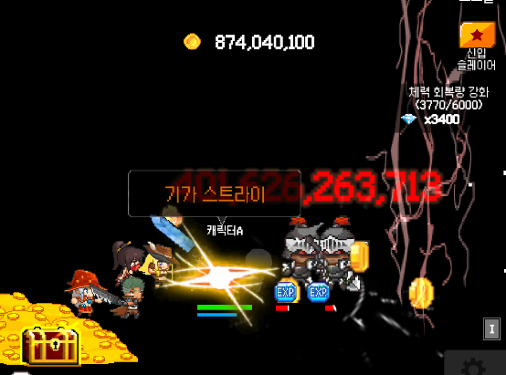
 | 노멀 몬스터 체력바 이미지 상태 확인하기 |  |  |  | TC ID 00000328 | 노멀 몬스터 체력바 이미지 상태 확인하기 |  |  | 노멀 몬스터의 아래쪽에 배치된 상태로 노멀 몬스터의 체력상태를 확인할 수가 있어야한다

 | 노멀 몬스터 체력이미지 상태 확인하기 |  |  |  | TC ID 00000329 | 노멀 몬스터 체력이미지 상태 확인하기 |  |  | 노멀 몬스터의 체력바에서 남아 있는 체력이 얼마나인지 알 수 있게 현제 체력상태를 확인할 수가 있어야한다

 | 노멀 몬스터 드랍 경험치 이미지 상태 확인하기 |  |  |  | TC ID 00000330 | 노멀 몬스터 드랍 경험치 이미지 상태 확인하기 |  |  | 노멀 몬스터 드랍 경험치가 확인이 되어야하면 플레이어가 이번 사냥으로 무엇을 얻어는지 확인할 수가 있어야한다

 | 노멀 몬스터 드랍 골드 이미지 상태 확인하기 |  |  |  | TC ID 00000331 | 노멀 몬스터 드랍 골드 이미지 상태 확인하기 |  |  | 노멀 몬스터 드랍 금화가 확인이 되어야하면 플레이어가 이번 사냥으로 무엇을 얻어는지 확인할 수가 있어야한다

 | 노멀 몬스터 드랍 강화석 이미지 상태 확인하기 |  |  |  | TC ID 00000332 | 노멀 몬스터 드랍 강화석 이미지 상태 확인하기 |  |  | 노멀 몬스터 드랍 강화석이 확인이 되어야하면 플레이어가 이번 사냥으로 무엇을 얻어는지 확인할 수가 있어야한다

 | 노멀 몬스터 피격 글자 상태 확인하기 |  | 글자 | 글자 상태 | TC ID 00000333 | 노멀 몬스터 피격 글자 상태 확인하기 |  |  | 글자 깨짐이 없이, 몬스터가 피격을 당하면 피격 데미지가 몇인지 플레이어가 확인을 가능해야 한다

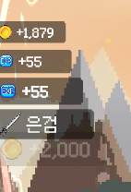
 | 드랍 습득 골드 이미지 상태 확인하기 | 아이템 드랍 | 이미지 | 이미지 상태 | TC ID 00000334 | 드랍 습득 골드 이미지 상태 확인하기 | 스테이지 노멀 또는 보스 전투 상태 진입 |  | 드랍 습득 골드 이미지가 나오면서 플레이어가 무엇을 습득 했는지 파악할 수가 있어야한다

 | 드랍 습득 경험치 이미지 상태 확인하기 |  |  |  | TC ID 00000335 | 드랍 습득 경험치 이미지 상태 확인하기 |  |  | 드랍 습득 경험치 이미지가 나오면서 플레이어가 무엇을 습득 했는지 파악할 수가 있어야한다

 | 장비 아이템 습득 이미지 상태 확인하기 |  |  |  | TC ID 00000336 | 장비 아이템 습득 이미지 상태 확인하기 |  |  | 드랍 습득 장비 이미지가 나오면서 플레이어가 무엇을 습득 했는지 파악할 수가 있어야한다

 | 강화석 습득 이미지 상태 확인하기 |  |  |  | TC ID 00000337 | 강화석 습득 이미지 상태 확인하기 |  |  | 드랍 습득 강화석 이미지가 나오면서 플레이어가 무엇을 습득 했는지 파악할 수가 있어야한다

 | 드랍 습득 골드 글자 상태 확인하기 |  | 글자 | 글자 상태 | TC ID 00000338 | 드랍 습득 골드 글자 상태 확인하기 |  |  | 드랍 습득 골드 글자 수치로 플레이어가 읽을 수 있어야한다

 | 드랍 습득 경험치 글자 상태 확인하기 |  |  |  | TC ID 00000339 | 드랍 습득 경험치 글자 상태 확인하기 |  |  | 드랍 습득 경험치 글자 수치로 플레이어가 읽을 수 있어야한다

 | 장비 아이템 습득 글자 상태확인하기 |  |  |  | TC ID 00000340 | 장비 아이템 습득 글자 상태확인하기 |  |  | 드랍 습득 장비 명칭을 확인하여 플레이어가 읽을 수 있어야한다

 | 강화석 습득 글자 상태 확인하기 |  |  |  | TC ID 00000341 | 강화석 습득 글자 상태 확인하기 |  |  | 드랍 습득 강화석 글자 수치로 플레이어가 읽을 수 있어야한다

 | 전투 동료 캐릭터001 이미지 상태 확인하기 | 동료 | 이미지 | 이미지 상태 | TC ID 00000342 | 동료 캐릭터001 이미지 상태 확인하기 |  |  | 플레이어의 동료 캐릭터001이 플레이어의 눈에 인지가 되어야하고, 캐릭터 깨짐이 없어야한다

 | 전투 동료 캐릭터002 이미지 상태 확인하기 |  |  |  | TC ID 00000343 | 동료 캐릭터002 이미지 상태확인하기 |  |  | 플레이어의 동료 캐릭터002이 플레이어의 눈에 인지가 되어야하고, 캐릭터 깨짐이 없어야한다

 | 전투 동료 캐릭터003 이미지 상태 확인하기 |  |  |  | TC ID 00000344 | 동료 캐릭터003 이미지 상태 확인하기 |  |  | 플레이어의 동료 캐릭터003이 플레이어의 눈에 인지가 되어야하고, 캐릭터 깨짐이 없어야한다

 | 전투 동료 캐릭터4 이미지 상태 확인하기 |  |  |  | TC ID 00000345 | 동료 캐릭터4 이미지 상태 확인하기 |  |  | 플레이어의 동료 캐릭터4이 플레이어의 눈에 인지가 되어야하고, 캐릭터 깨짐이 없어야한다

 | 스킬사용창에서 스킬 메인 칸이 제대로 있는지 확인하기 | 스킬 장착 슬롯 | 이미지 | 이미지 상태 | TC ID 00000346 | 스킬 메인칸을 두면서 플레이할 때 전투 스킬 위치를 볼수 있는지 파악 | 게임 실행 방치형 게임이 전투 스킬 사용하는 메인 칸을 확인 | 전투스킬 메인 창 검사 | 전투스킬 메인창이 있으면 다른 이미지 또는 글자가 안 겹치고 제대로 플레이어눈으로 확인할 수 있어야함 | TRUE

 | 스킬을 담을 001번 슬롯 칸이 있는지 확인하기 |  |  |  | TC ID 00000347 | 플레이어의 스킬 슬롯 칸이 있는지 없는지 파악 |  | 전투스킬 메인 창의 슬롯 검사 | 전투 스킬 메인창 안에서 스킬 슬롯 테두리 안에 스킬 001슬롯의 상태테두리 창이 보여야 하면 다른 이미지가 겹치지 않게 해당 위치가 잘보여야함 |  |  | TRUE

 | 스킬을 담을 002번 슬롯 칸이 있는지 확인하기 |  |  |  | TC ID 00000348 | 플레이어의 스킬 슬롯 칸의 상태를 파악을 해서 스킬 칸에 무엇을 담고 있는지 확인이 가능한지 확인하기 |  |  | 전투 스킬 메인창 안에서 스킬 슬롯 테두리 안에 스킬 002슬롯의 상태테두리 창이 보여야 하면 다른 이미지가 겹치지 않게 해당 위치가 잘보여야함 |  |  | TRUE

 | 스킬을 담을 003번 슬롯 칸이 있는지 확인하기 |  |  |  | TC ID 00000349 |  |  |  | 전투 스킬 메인창 안에서 스킬 슬롯 테두리 안에 스킬 003슬롯의 상태테두리 창이 보여야 하면 다른 이미지가 겹치지 않게 해당 위치가 잘보여야함 |  |  | TRUE

 | 스킬을 담을 4번 슬롯 칸이 있는지 확인하기 |  |  |  | TC ID 00000350 |  |  |  | 전투 스킬 메인창 안에서 스킬 슬롯 테두리 안에 스킬 4슬롯의 상태테두리 창이 보여야 하면 다른 이미지가 겹치지 않게 해당 위치가 잘보여야함 |  |  | TRUE

 | 스킬을 담을 5번 슬롯 칸이 있는지 확인하기 |  |  |  | TC ID 00000351 |  |  |  | 전투 스킬 메인창 안에서 스킬 슬롯 테두리 안에 스킬 5슬롯의 상태테두리 창이 보여야 하면 다른 이미지가 겹치지 않게 해당 위치가 잘보여야함 |  |  | TRUE

 | 스킬을 담을 6번 슬롯 칸이 있는지 확인하기 |  |  |  | TC ID 00000352 |  |  |  | 전투 스킬 메인창 안에서 스킬 슬롯 테두리 안에 스킬 6슬롯의 상태테두리 창이 보여야 하면 다른 이미지가 겹치지 않게 해당 위치가 잘보여야함 |  |  | TRUE

 | 스킬을 담을 7번 슬롯 칸이 있는지 확인하기 |  |  |  | TC ID 00000353 |  |  |  | 전투 스킬 메인창 안에서 스킬 슬롯 테두리 안에 스킬 7슬롯의 상태테두리 창이 보여야 하면 다른 이미지가 겹치지 않게 해당 위치가 잘보여야함 |  |  | TRUE

 | 스킬을 담을 8번 슬롯 칸이 있는지 확인하기 |  |  |  | TC ID 00000354 |  |  |  | 전투 스킬 메인창 안에서 스킬 슬롯 테두리 안에 스킬 8슬롯의 상태테두리 창이 보여야 하면 다른 이미지가 겹치지 않게 해당 위치가 잘보여야함 |  |  | TRUE

 | 스킬을 담을 9번 슬롯 칸이 있는지 확인하기 |  |  |  | TC ID 00000355 |  |  |  | 전투 스킬 메인창 안에서 스킬 슬롯 테두리 안에 스킬 9슬롯의 상태테두리 창이 보여야 하면 다른 이미지가 겹치지 않게 해당 위치가 잘보여야함 |  |  | TRUE

 | 스킬을 담을 0010번 슬롯 칸이 있는지 확인하기 |  |  |  | TC ID 00000356 |  |  |  | 전투 스킬 메인창 안에서 스킬 슬롯 테두리 안에 스킬 0010슬롯의 상태테두리 창이 보여야 하면 다른 이미지가 겹치지 않게 해당 위치가 잘보여야함 |  |  | TRUE

 | 스킬을 담을 001번 슬롯 칸 금지상태 확인하기 |  |  |  | TC ID 00000357 |  |  |  | 전투 스킬 메인창 안에서 스킬 슬롯 테두리 안에 스킬 001슬롯의 사용이 금지이면서 자물쇠가 보여야함 |  |  | TRUE

 | 스킬을 담을 002번 슬롯 칸 금지상태 확인하기 |  |  |  | TC ID 00000358 |  |  |  | 전투 스킬 메인창 안에서 스킬 슬롯 테두리 안에 스킬 002슬롯의 사용이 금지이면서 자물쇠가 보여야함 |  |  | TRUE

 | 스킬을 담을 003번 슬롯 칸 금지상태 확인하기 |  |  |  | TC ID 00000359 |  |  |  | 전투 스킬 메인창 안에서 스킬 슬롯 테두리 안에 스킬 003슬롯의 사용이 금지이면서 자물쇠가 보여야함 |  |  | TRUE

 | 스킬을 담을 4번 슬롯 칸 금지상태 확인하기 |  |  |  | TC ID 00000360 |  |  |  | 전투 스킬 메인창 안에서 스킬 슬롯 테두리 안에 스킬 4슬롯의 사용이 금지이면서 자물쇠가 보여야함 |  |  | TRUE

 | 스킬을 담을 5번 슬롯 칸 금지상태 확인하기 |  |  |  | TC ID 00000361 |  |  |  | 전투 스킬 메인창 안에서 스킬 슬롯 테두리 안에 스킬 5슬롯의 사용이 금지이면서 자물쇠가 보여야함 |  |  | TRUE

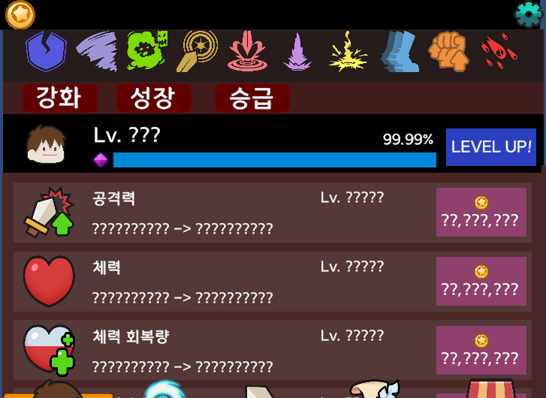
 | 스킬을 담을 6번 슬롯 칸 금지상태 확인하기 |  |  |  | TC ID 00000362 |  |  |  | 전투 스킬 메인창 안에서 스킬 슬롯 테두리 안에 스킬 6슬롯의 사용이 금지이면서 자물쇠가 보여야함 |  |  | TRUE

 | 스킬을 담을 7번 슬롯 칸 금지상태 확인하기 |  |  |  | TC ID 00000363 |  |  |  | 전투 스킬 메인창 안에서 스킬 슬롯 테두리 안에 스킬 7슬롯의 사용이 금지이면서 자물쇠가 보여야함 |  |  | TRUE

 | 스킬을 담을 8번 슬롯 칸 금지상태 확인하기 |  |  |  | TC ID 00000364 |  |  |  | 전투 스킬 메인창 안에서 스킬 슬롯 테두리 안에 스킬 8슬롯의 사용이 금지이면서 자물쇠가 보여야함 |  |  | TRUE

 | 스킬을 담을 9번 슬롯 칸 금지상태 확인하기 |  |  |  | TC ID 00000365 |  |  |  | 전투 스킬 메인창 안에서 스킬 슬롯 테두리 안에 스킬 9슬롯의 사용이 금지이면서 자물쇠가 보여야함 |  |  | TRUE

 | 스킬을 담을 0010번 슬롯 칸 금지상태 확인하기 |  |  |  | TC ID 00000366 |  |  |  | 전투 스킬 메인창 안에서 스킬 슬롯 테두리 안에 스킬 0010슬롯의 사용이 금지이면서 자물쇠가 보여야함 |  |  | TRUE

 | 스킬을 담을 001번 슬롯 칸 해금상태 확인하기 |  |  |  | TC ID 00000367 |  |  |  | 전투 스킬 메인창 안에서 스킬 슬롯 테두리 안에 스킬 001슬롯의 사용이 가능해지면서 사용 가능한 표시가 보여야함 |  |  | TRUE

 | 스킬을 담을 002번 슬롯 칸 해금상태 확인하기 |  |  |  | TC ID 00000368 |  |  |  | 전투 스킬 메인창 안에서 스킬 슬롯 테두리 안에 스킬 002슬롯의 사용이 가능해지면서 사용 가능한 표시가 보여야함 |  |  | TRUE

 | 스킬을 담을 003번 슬롯 칸 해금상태 확인하기 |  |  |  | TC ID 00000369 |  |  |  | 전투 스킬 메인창 안에서 스킬 슬롯 테두리 안에 스킬 003슬롯의 사용이 가능해지면서 사용 가능한 표시가 보여야함 |  |  | TRUE

 | 스킬을 담을 4번 슬롯 칸 해금상태 확인하기 |  |  |  | TC ID 00000370 |  |  |  | 전투 스킬 메인창 안에서 스킬 슬롯 테두리 안에 스킬 4슬롯의 사용이 가능해지면서 사용 가능한 표시가 보여야함 |  |  | TRUE

 | 스킬을 담을 5번 슬롯 칸 해금상태 확인하기 |  |  |  | TC ID 00000371 |  |  |  | 전투 스킬 메인창 안에서 스킬 슬롯 테두리 안에 스킬 5슬롯의 사용이 가능해지면서 사용 가능한 표시가 보여야함 |  |  | TRUE

 | 스킬을 담을 6번 슬롯 칸 해금상태 확인하기 |  |  |  | TC ID 00000372 |  |  |  | 전투 스킬 메인창 안에서 스킬 슬롯 테두리 안에 스킬 6슬롯의 사용이 가능해지면서 사용 가능한 표시가 보여야함 |  |  | TRUE

 | 스킬을 담을 7번 슬롯 칸 해금상태 확인하기 |  |  |  | TC ID 00000373 |  |  |  | 전투 스킬 메인창 안에서 스킬 슬롯 테두리 안에 스킬 7슬롯의 사용이 가능해지면서 사용 가능한 표시가 보여야함 |  |  | TRUE

 | 스킬을 담을 8번 슬롯 칸 해금상태 확인하기 |  |  |  | TC ID 00000374 |  |  |  | 전투 스킬 메인창 안에서 스킬 슬롯 테두리 안에 스킬 8슬롯의 사용이 가능해지면서 사용 가능한 표시가 보여야함 |  |  | TRUE

 | 스킬을 담을 9번 슬롯 칸 해금상태 확인하기 |  |  |  | TC ID 00000375 |  |  |  | 전투 스킬 메인창 안에서 스킬 슬롯 테두리 안에 스킬 9슬롯의 사용이 가능해지면서 사용 가능한 표시가 보여야함 |  |  | TRUE

 | 스킬을 담을 0010번 슬롯 칸 해금상태 확인하기 |  |  |  | TC ID 00000376 |  |  |  | 전투 스킬 메인창 안에서 스킬 슬롯 테두리 안에 스킬 0010슬롯의 사용이 가능해지면서 사용 가능한 표시가 보여야함 |  |  | TRUE

 | 스킬을 담을 001번 슬롯 칸 스킬 착용 확인하기 |  |  |  | TC ID 00000377 |  |  |  | 전투 스킬 메인창 안에서 스킬 슬롯 테두리 안에 스킬 001슬롯의 스킬이 착용이 되었을 경우 스킬의 착용 상태로 전환되는 이미지 활성화가 있어야한다 |  |  | TRUE

 | 스킬을 담을 002번 슬롯 칸 스킬 착용 확인하기 |  |  |  | TC ID 00000378 |  |  |  | 전투 스킬 메인창 안에서 스킬 슬롯 테두리 안에 스킬 002슬롯의 스킬이 착용이 되었을 경우 스킬의 착용 상태로 전환되는 이미지 활성화가 있어야한다 |  |  | TRUE

 | 스킬을 담을 003번 슬롯 칸 스킬 착용 확인하기 |  |  |  | TC ID 00000379 |  |  |  | 전투 스킬 메인창 안에서 스킬 슬롯 테두리 안에 스킬 003슬롯의 스킬이 착용이 되었을 경우 스킬의 착용 상태로 전환되는 이미지 활성화가 있어야한다 |  |  | TRUE

 | 스킬을 담을 4번 슬롯 칸 스킬 착용 확인하기 |  |  |  | TC ID 00000380 |  |  |  | 전투 스킬 메인창 안에서 스킬 슬롯 테두리 안에 스킬 4슬롯의 스킬이 착용이 되었을 경우 스킬의 착용 상태로 전환되는 이미지 활성화가 있어야한다 |  |  | TRUE

 | 스킬을 담을 5번 슬롯 칸 스킬 착용 확인하기 |  |  |  | TC ID 00000381 |  |  |  | 전투 스킬 메인창 안에서 스킬 슬롯 테두리 안에 스킬 5슬롯의 스킬이 착용이 되었을 경우 스킬의 착용 상태로 전환되는 이미지 활성화가 있어야한다 |  |  | TRUE

 | 스킬을 담을 6번 슬롯 칸 스킬 착용 확인하기 |  |  |  | TC ID 00000382 |  |  |  | 전투 스킬 메인창 안에서 스킬 슬롯 테두리 안에 스킬 6슬롯의 스킬이 착용이 되었을 경우 스킬의 착용 상태로 전환되는 이미지 활성화가 있어야한다 |  |  | TRUE

 | 스킬을 담을 7번 슬롯 칸 스킬 착용 확인하기 |  |  |  | TC ID 00000383 |  |  |  | 전투 스킬 메인창 안에서 스킬 슬롯 테두리 안에 스킬 7슬롯의 스킬이 착용이 되었을 경우 스킬의 착용 상태로 전환되는 이미지 활성화가 있어야한다 |  |  | TRUE

 | 스킬을 담을 8번 슬롯 칸 스킬 착용 확인하기 |  |  |  | TC ID 00000384 |  |  |  | 전투 스킬 메인창 안에서 스킬 슬롯 테두리 안에 스킬 8슬롯의 스킬이 착용이 되었을 경우 스킬의 착용 상태로 전환되는 이미지 활성화가 있어야한다 |  |  | TRUE

 | 스킬을 담을 9번 슬롯 칸 스킬 착용 확인하기 |  |  |  | TC ID 00000385 |  |  |  | 전투 스킬 메인창 안에서 스킬 슬롯 테두리 안에 스킬 9슬롯의 스킬이 착용이 되었을 경우 스킬의 착용 상태로 전환되는 이미지 활성화가 있어야한다 |  |  | TRUE

 | 스킬을 담을 0010번 슬롯 칸 스킬 착용 확인하기 |  |  |  | TC ID 00000386 |  |  |  | 전투 스킬 메인창 안에서 스킬 슬롯 테두리 안에 스킬 0010슬롯의 스킬이 착용이 되었을 경우 스킬의 착용 상태로 전환되는 이미지 활성화가 있어야한다 |  |  | TRUE

 | 스킬을 담을 001번 슬롯 칸의 패시브 스킬 착용시 글자 정보 확인하기 |  | 글자 | 글자 상태 | TC ID 00000387 |  | 패시브 스킬을 슬롯에 장착하기 전 | 패시브 스킬을 슬롯에 장착하기 | 스킬을 담을 001번 슬롯 칸의 패시브 스킬 착용시 글자 상태 정보 확인 |  |  | TRUE

 | 스킬을 담을 002번 슬롯 칸의 패시브 스킬 착용시 글자 정보 확인하기 |  |  |  | TC ID 00000388 |  |  |  | 스킬을 담을 002번 슬롯 칸의 패시브 스킬 착용시 글자 상태 정보 확인 |  |  | TRUE

 | 스킬을 담을 003번 슬롯 칸의 패시브 스킬 착용시 글자 정보 확인하기 |  |  |  | TC ID 00000389 |  |  |  | 스킬을 담을 003번 슬롯 칸의 패시브 스킬 착용시 글자 상태 정보 확인 |  |  | TRUE

 | 스킬을 담을 4번 슬롯 칸의 패시브 스킬 착용시 글자 정보 확인하기 |  |  |  | TC ID 00000390 |  |  |  | 스킬을 담을 4번 슬롯 칸의 패시브 스킬 착용시 글자 상태 정보 확인 |  |  | TRUE

 | 스킬을 담을 5번 슬롯 칸의 패시브 스킬 착용시 글자 정보 확인하기 |  |  |  | TC ID 00000391 |  |  |  | 스킬을 담을 5번 슬롯 칸의 패시브 스킬 착용시 글자 상태 정보 확인 |  |  | TRUE

 | 스킬을 담을 6번 슬롯 칸의 패시브 스킬 착용시 글자 정보 확인하기 |  |  |  | TC ID 00000392 |  |  |  | 스킬을 담을 6번 슬롯 칸의 패시브 스킬 착용시 글자 상태 정보 확인 |  |  | TRUE

 | 스킬을 담을 7번 슬롯 칸의 패시브 스킬 착용시 글자 정보 확인하기 |  |  |  | TC ID 00000393 |  |  |  | 스킬을 담을 7번 슬롯 칸의 패시브 스킬 착용시 글자 상태 정보 확인 |  |  | TRUE

 | 스킬을 담을 8번 슬롯 칸의 패시브 스킬 착용시 글자 정보 확인하기 |  |  |  | TC ID 00000394 |  |  |  | 스킬을 담을 8번 슬롯 칸의 패시브 스킬 착용시 글자 상태 정보 확인 |  |  | TRUE

 | 스킬을 담을 9번 슬롯 칸의 패시브 스킬 착용시 글자 정보 확인하기 |  |  |  | TC ID 00000395 |  |  |  | 스킬을 담을 9번 슬롯 칸의 패시브 스킬 착용시 글자 상태 정보 확인 |  |  | TRUE

 | 스킬을 담을 0010번 슬롯 칸의 패시브 스킬 착용시 글자 정보 확인하기 |  |  |  | TC ID 00000396 |  |  |  | 스킬을 담을 0010번 슬롯 칸의 패시브 스킬 착용시 글자 상태 정보 확인 |  |  | TRUE

 | 스킬을 담을 001번 슬롯 칸의 패시브 스킬 착용시 글자 내용 정보 확인하기 |  |  | 글자 내용 | TC ID 00000397 |  |  |  | 스킬을 담을 001번 슬롯 칸의 패시브 스킬 착용시 슬롯에서 패시브 스킬 장착이 되면서 패시브 스킬 슬롯에 PASSIVE글자내용이 있어야함 |  |  | TRUE

 | 스킬을 담을 002번 슬롯 칸의 패시브 스킬 착용시 글자 내용 정보 확인하기 |  |  |  | TC ID 00000398 |  |  |  | 스킬을 담을 002번 슬롯 칸의 패시브 스킬 착용시 슬롯에서 패시브 스킬 장착이 되면서 패시브 스킬 슬롯에 PASSIVE글자내용이 있어야함 |  |  | TRUE

 | 스킬을 담을 003번 슬롯 칸의 패시브 스킬 착용시 글자 내용 정보 확인하기 |  |  |  | TC ID 00000399 |  |  |  | 스킬을 담을 003번 슬롯 칸의 패시브 스킬 착용시 슬롯에서 패시브 스킬 장착이 되면서 패시브 스킬 슬롯에 PASSIVE글자내용이 있어야함 |  |  | TRUE

 | 스킬을 담을 4번 슬롯 칸의 패시브 스킬 착용시 글자 내용 정보 확인하기 |  |  |  | TC ID 00000400 |  |  |  | 스킬을 담을 4번 슬롯 칸의 패시브 스킬 착용시 슬롯에서 패시브 스킬 장착이 되면서 패시브 스킬 슬롯에 PASSIVE글자내용이 있어야함 |  |  | TRUE

 | 스킬을 담을 5번 슬롯 칸의 패시브 스킬 착용시 글자 내용 정보 확인하기 |  |  |  | TC ID 00000401 |  |  |  | 스킬을 담을 5번 슬롯 칸의 패시브 스킬 착용시 슬롯에서 패시브 스킬 장착이 되면서 패시브 스킬 슬롯에 PASSIVE글자내용이 있어야함 |  |  | TRUE

 | 스킬을 담을 6번 슬롯 칸의 패시브 스킬 착용시 글자 내용 정보 확인하기 |  |  |  | TC ID 00000402 |  |  |  | 스킬을 담을 6번 슬롯 칸의 패시브 스킬 착용시 슬롯에서 패시브 스킬 장착이 되면서 패시브 스킬 슬롯에 PASSIVE글자내용이 있어야함 |  |  | TRUE

 | 스킬을 담을 7번 슬롯 칸의 패시브 스킬 착용시 글자 내용 정보 확인하기 |  |  |  | TC ID 00000403 |  |  |  | 스킬을 담을 7번 슬롯 칸의 패시브 스킬 착용시 슬롯에서 패시브 스킬 장착이 되면서 패시브 스킬 슬롯에 PASSIVE글자내용이 있어야함 |  |  | TRUE

 | 스킬을 담을 8번 슬롯 칸의 패시브 스킬 착용시 글자 내용 정보 확인하기 |  |  |  | TC ID 00000404 |  |  |  | 스킬을 담을 8번 슬롯 칸의 패시브 스킬 착용시 슬롯에서 패시브 스킬 장착이 되면서 패시브 스킬 슬롯에 PASSIVE글자내용이 있어야함 |  |  | TRUE

 | 스킬을 담을 9번 슬롯 칸의 패시브 스킬 착용시 글자 내용 정보 확인하기 |  |  |  | TC ID 00000405 |  |  |  | 스킬을 담을 9번 슬롯 칸의 패시브 스킬 착용시 슬롯에서 패시브 스킬 장착이 되면서 패시브 스킬 슬롯에 PASSIVE글자내용이 있어야함 |  |  | TRUE

 | 스킬을 담을 0010번 슬롯 칸의 패시브 스킬 착용시 글자 내용 정보 확인하기 |  |  |  | TC ID 00000406 |  |  |  | 스킬을 담을 0010번 슬롯 칸의 패시브 스킬 착용시 슬롯에서 패시브 스킬 장착이 되면서 패시브 스킬 슬롯에 PASSIVE글자내용이 있어야함 |  |  | TRUE

 | 스킬을 담을 001번 슬롯 칸의 엑티브 스킬 착용시 정보 확인하기 |  | 이미지 | 이미지상태 | TC ID 00000407 |  | 엑티브 스킬을 슬롯에 장착하기 전 | 엑티브 스킬을 슬롯에 장착하기 후 전투 스킬 창에서 스킬 상태 검사하기 | 스킬을 담을 001번 슬롯 칸의 엑티브 스킬 착용시 톱니바퀴 모양이 나오면서 조건 상태 진입하는게 보져야한다 |  |  | TRUE

 | 스킬을 담을 002번 슬롯 칸의 엑티브 스킬 착용시 정보 확인하기 |  |  |  | TC ID 00000408 |  |  |  | 스킬을 담을 002번 슬롯 칸의 엑티브 스킬 착용시 톱니바퀴 모양이 나오면서 조건 상태 진입하는게 보져야한다 |  |  | TRUE

 | 스킬을 담을 003번 슬롯 칸의 엑티브 스킬 착용시 정보 확인하기 |  |  |  | TC ID 00000409 |  |  |  | 스킬을 담을 003번 슬롯 칸의 엑티브 스킬 착용시 톱니바퀴 모양이 나오면서 조건 상태 진입하는게 보져야한다 |  |  | TRUE

 | 스킬을 담을 4번 슬롯 칸의 엑티브 스킬 착용시 정보 확인하기 |  |  |  | TC ID 00000410 |  |  |  | 스킬을 담을 4번 슬롯 칸의 엑티브 스킬 착용시 톱니바퀴 모양이 나오면서 조건 상태 진입하는게 보져야한다 |  |  | TRUE

 | 스킬을 담을 5번 슬롯 칸의 엑티브 스킬 착용시 정보 확인하기 |  |  |  | TC ID 00000411 |  |  |  | 스킬을 담을 5번 슬롯 칸의 엑티브 스킬 착용시 톱니바퀴 모양이 나오면서 조건 상태 진입하는게 보져야한다 |  |  | TRUE

 | 스킬을 담을 6번 슬롯 칸의 엑티브 스킬 착용시 정보 확인하기 |  |  |  | TC ID 00000412 |  |  |  | 스킬을 담을 6번 슬롯 칸의 엑티브 스킬 착용시 톱니바퀴 모양이 나오면서 조건 상태 진입하는게 보져야한다 |  |  | TRUE

 | 스킬을 담을 7번 슬롯 칸의 엑티브 스킬 착용시 정보 확인하기 |  |  |  | TC ID 00000413 |  |  |  | 스킬을 담을 7번 슬롯 칸의 엑티브 스킬 착용시 톱니바퀴 모양이 나오면서 조건 상태 진입하는게 보져야한다 |  |  | TRUE

 | 스킬을 담을 8번 슬롯 칸의 엑티브 스킬 착용시 정보 확인하기 |  |  |  | TC ID 00000414 |  |  |  | 스킬을 담을 8번 슬롯 칸의 엑티브 스킬 착용시 톱니바퀴 모양이 나오면서 조건 상태 진입하는게 보져야한다 |  |  | TRUE

 | 스킬을 담을 9번 슬롯 칸의 엑티브 스킬 착용시 정보 확인하기 |  |  |  | TC ID 00000415 |  |  |  | 스킬을 담을 9번 슬롯 칸의 엑티브 스킬 착용시 톱니바퀴 모양이 나오면서 조건 상태 진입하는게 보져야한다 |  |  | TRUE

 | 스킬을 담을 0010번 슬롯 칸의 엑티브 스킬 착용시 정보 확인하기 |  |  |  | TC ID 00000416 |  |  |  | 스킬을 담을 0010번 슬롯 칸의 엑티브 스킬 착용시 톱니바퀴 모양이 나오면서 조건 상태 진입하는게 보져야한다 |  |  | TRUE

 | 스킬을 담을 001번 슬롯 칸의 엑티브 스킬 착용시 조건 쿨타임 색깔 확인하기 |  |  |  | TC ID 00000417 |  | 쿨타임 엑티브 스킬을 슬롯에 장착하기 전 | 쿨타임 엑티브 스킬을 슬롯에 장착하기 후 전투 스킬 창에서 스킬 상태 검사하기 | 스킬을 담을 001번 슬롯 칸의 엑티브 스킬 착용시 톱니바퀴 모양상태에서 쿨타임이 진행되니 푸른색으로 색이 나오는지 확인이 되어야함 |  |  | TRUE

 | 스킬을 담을 002번 슬롯 칸의 엑티브 스킬 착용시 조건 쿨타임 색깔 확인하기 |  |  |  | TC ID 00000418 |  |  |  | 스킬을 담을 002번 슬롯 칸의 엑티브 스킬 착용시 톱니바퀴 모양상태에서 쿨타임이 진행되니 푸른색으로 색이 나오는지 확인이 되어야함 |  |  | TRUE

 | 스킬을 담을 003번 슬롯 칸의 엑티브 스킬 착용시 조건 쿨타임 색깔 확인하기 |  |  |  | TC ID 00000419 |  |  |  | 스킬을 담을 003번 슬롯 칸의 엑티브 스킬 착용시 톱니바퀴 모양상태에서 쿨타임이 진행되니 푸른색으로 색이 나오는지 확인이 되어야함 |  |  | TRUE

 | 스킬을 담을 4번 슬롯 칸의 엑티브 스킬 착용시 조건 쿨타임 색깔 확인하기 |  |  |  | TC ID 00000420 |  |  |  | 스킬을 담을 4번 슬롯 칸의 엑티브 스킬 착용시 톱니바퀴 모양상태에서 쿨타임이 진행되니 푸른색으로 색이 나오는지 확인이 되어야함 |  |  | TRUE

 | 스킬을 담을 5번 슬롯 칸의 엑티브 스킬 착용시 조건 쿨타임 색깔 확인하기 |  |  |  | TC ID 00000421 |  |  |  | 스킬을 담을 5번 슬롯 칸의 엑티브 스킬 착용시 톱니바퀴 모양상태에서 쿨타임이 진행되니 푸른색으로 색이 나오는지 확인이 되어야함 |  |  | TRUE

 | 스킬을 담을 6번 슬롯 칸의 엑티브 스킬 착용시 조건 쿨타임 색깔 확인하기 |  |  |  | TC ID 00000422 |  |  |  | 스킬을 담을 6번 슬롯 칸의 엑티브 스킬 착용시 톱니바퀴 모양상태에서 쿨타임이 진행되니 푸른색으로 색이 나오는지 확인이 되어야함 |  |  | TRUE

 | 스킬을 담을 7번 슬롯 칸의 엑티브 스킬 착용시 조건 쿨타임 색깔 확인하기 |  |  |  | TC ID 00000423 |  |  |  | 스킬을 담을 7번 슬롯 칸의 엑티브 스킬 착용시 톱니바퀴 모양상태에서 쿨타임이 진행되니 푸른색으로 색이 나오는지 확인이 되어야함 |  |  | TRUE

 | 스킬을 담을 8번 슬롯 칸의 엑티브 스킬 착용시 조건 쿨타임 색깔 확인하기 |  |  |  | TC ID 00000424 |  |  |  | 스킬을 담을 8번 슬롯 칸의 엑티브 스킬 착용시 톱니바퀴 모양상태에서 쿨타임이 진행되니 푸른색으로 색이 나오는지 확인이 되어야함 |  |  | TRUE

 | 스킬을 담을 9번 슬롯 칸의 엑티브 스킬 착용시 조건 쿨타임 색깔 확인하기 |  |  |  | TC ID 00000425 |  |  |  | 스킬을 담을 9번 슬롯 칸의 엑티브 스킬 착용시 톱니바퀴 모양상태에서 쿨타임이 진행되니 푸른색으로 색이 나오는지 확인이 되어야함 |  |  | TRUE

 | 스킬을 담을 0010번 슬롯 칸의 엑티브 스킬 착용시 조건 쿨타임 색깔 확인하기 |  |  |  | TC ID 00000426 |  |  |  | 스킬을 담을 0010번 슬롯 칸의 엑티브 스킬 착용시 톱니바퀴 모양상태에서 쿨타임이 진행되니 푸른색으로 색이 나오는지 확인이 되어야함 |  |  | TRUE

 | 스킬을 담을 001번 슬롯 칸의 엑티브 스킬 착용시 조건 쿨타임 색깔 확인하기 |  |  |  | TC ID 00000427 |  | 조건 엑티브 스킬을 슬롯에 장착하기 전 | 조건 엑티브 스킬을 슬롯에 장착하기 후 전투 스킬 창에서 스킬 상태 검사하기 | 스킬을 담을 001번 슬롯 칸의 엑티브 스킬 착용시 톱니바퀴 모양상태에서 쿨타임이 진행되니 주황색으로 색이 나오는지 확인이 되어야함 |  |  | TRUE

 | 스킬을 담을 002번 슬롯 칸의 엑티브 스킬 착용시 조건 쿨타임 색깔 확인하기 |  |  |  | TC ID 00000428 |  |  |  | 스킬을 담을 002번 슬롯 칸의 엑티브 스킬 착용시 톱니바퀴 모양상태에서 쿨타임이 진행되니 주황색으로 색이 나오는지 확인이 되어야함 |  |  | TRUE

 | 스킬을 담을 003번 슬롯 칸의 엑티브 스킬 착용시 조건 쿨타임 색깔 확인하기 |  |  |  | TC ID 00000429 |  |  |  | 스킬을 담을 003번 슬롯 칸의 엑티브 스킬 착용시 톱니바퀴 모양상태에서 쿨타임이 진행되니 주황색으로 색이 나오는지 확인이 되어야함 |  |  | TRUE

 | 스킬을 담을 4번 슬롯 칸의 엑티브 스킬 착용시 조건 쿨타임 색깔 확인하기 |  |  |  | TC ID 00000430 |  |  |  | 스킬을 담을 4번 슬롯 칸의 엑티브 스킬 착용시 톱니바퀴 모양상태에서 쿨타임이 진행되니 주황색으로 색이 나오는지 확인이 되어야함 |  |  | TRUE

 | 스킬을 담을 5번 슬롯 칸의 엑티브 스킬 착용시 조건 쿨타임 색깔 확인하기 |  |  |  | TC ID 00000431 |  |  |  | 스킬을 담을 5번 슬롯 칸의 엑티브 스킬 착용시 톱니바퀴 모양상태에서 쿨타임이 진행되니 주황색으로 색이 나오는지 확인이 되어야함 |  |  | TRUE

 | 스킬을 담을 6번 슬롯 칸의 엑티브 스킬 착용시 조건 쿨타임 색깔 확인하기 |  |  |  | TC ID 00000432 |  |  |  | 스킬을 담을 6번 슬롯 칸의 엑티브 스킬 착용시 톱니바퀴 모양상태에서 쿨타임이 진행되니 주황색으로 색이 나오는지 확인이 되어야함 |  |  | TRUE

 | 스킬을 담을 7번 슬롯 칸의 엑티브 스킬 착용시 조건 쿨타임 색깔 확인하기 |  |  |  | TC ID 00000433 |  |  |  | 스킬을 담을 7번 슬롯 칸의 엑티브 스킬 착용시 톱니바퀴 모양상태에서 쿨타임이 진행되니 주황색으로 색이 나오는지 확인이 되어야함 |  |  | TRUE

 | 스킬을 담을 8번 슬롯 칸의 엑티브 스킬 착용시 조건 쿨타임 색깔 확인하기 |  |  |  | TC ID 00000434 |  |  |  | 스킬을 담을 8번 슬롯 칸의 엑티브 스킬 착용시 톱니바퀴 모양상태에서 쿨타임이 진행되니 주황색으로 색이 나오는지 확인이 되어야함 |  |  | TRUE

 | 스킬을 담을 9번 슬롯 칸의 엑티브 스킬 착용시 조건 쿨타임 색깔 확인하기 |  |  |  | TC ID 00000435 |  |  |  | 스킬을 담을 9번 슬롯 칸의 엑티브 스킬 착용시 톱니바퀴 모양상태에서 쿨타임이 진행되니 주황색으로 색이 나오는지 확인이 되어야함 |  |  | TRUE

 | 스킬을 담을 0010번 슬롯 칸의 엑티브 스킬 착용시 조건 쿨타임 색깔 확인하기 |  |  |  | TC ID 00000436 |  |  |  | 스킬을 담을 0010번 슬롯 칸의 엑티브 스킬 착용시 톱니바퀴 모양상태에서 쿨타임이 진행되니 주황색으로 색이 나오는지 확인이 되어야함 |  |  | TRUE

 | 엑티브 스킬 작동 사용 이미지 확인하기 |  |  |  | TC ID 00000437 | 스킬을 자동으로 킬 수 있는 기능설정을 가진 시스템이 이미지로 알려줄 수 있는게 있는지 확인하기 | 전투스킬창에서 근처에 확인 전 | 전투스킬창에서 근처에 확인 후 | 자동 스킬 이미지로 톱니바퀴가 모양과 색이 잘 보여야 한다 | TRUE

 | 엑티브 스킬 작동 사용 글자 상태 확인하기 |  | 글자 | 글자 상태 | TC ID 00000438 | 스킬 자동화 안내 문구 글자 확인 |  |  | 글자 상태가 깨지는게 없는지 사람이 읽을 수 있는지 확인이 되어야한다 |  |  | TRUE

 | 엑티브 스킬 작동 사용 글자 내용 상태 확인하기 |  |  | 글자 내용 | TC ID 00000439 | 스킬 자동화 안내 문구 글자 내용 확인 |  |  | 자동 스킬 발동 할 수 있는 글자 내용알림으로 AUTO가 나와야 한다 |  |  | TRUE

 | 메인 채팅 메시지 내용 바 확인하기 | 커뮤니티 | 버튼 |  | TC ID 00000440 | 채팅 메시지바 확인 | 메인 플레이 진입상태에서 하단 체크 |  | 채팅으로 사용할 채팅 내용 최신꺼 확인 하는 메시지 바가 확인이 되어야한다. | TRUE

 | 채팅 메시지 버튼 바 클릭 반응 확인하기 |  |  | 버튼 상태 | TC ID 00000441 | 채팅바 버튼 클릭 확인 |  |  | 채팅 메시지 바 클릭시 버튼이 반응함 |  | TRUE |  |  | 이미지 입니다, 버튼이 아닙니다

 | 채팅 메시지 글자 상태 확인하기 |  |  | 글자 상태 | TC ID 00000442 | 글자 상태를 확인하기 |  |  | 채팅으로 사용할 채팅 내용 최신꺼 확인 하는 메시지 바에서 글자 깨지던가, 글자가 이상하게 나오던가 그런 일이 없어야한다 |  |  | TRUE

 | 전투화면 하단 메뉴를 담는 메뉴판이 있는 확인하기 | 메뉴판 | 이미지 | 이미지상태 | TC ID 00000443 | 하단 메뉴 메뉴판 확인하기 |  |  | 하단 메뉴가 보이면서 하단의 버튼들이 보여야만 합니다 |  | TRUE |  |  | 화면 밑으로 내려가서 보이지가 않습니다. 화면 조정이 필요합니다.

 | 하단 메뉴 캐릭터 이미지 확인하기 |  |  |  | TC ID 00000444 | 하단 메뉴의 캐릭터 버튼 이미지 확인하기 |  |  | 하단 메뉴 캐릭터 버튼에 캐릭터 버튼을 의미하는 이미지가 눈으로 확인할 수 있어야한다 |  | TRUE |  |  | 화면 밑으로 내려가서 보이지가 않습니다. 화면 조정이 필요합니다.

 | 하단 메뉴 스킬 이미지 확인하기 |  |  |  | TC ID 00000445 | 하단 메뉴의 스킬 버튼 이미지 확인하기 |  |  | 하단 메뉴 스킬 버튼에 스킬 버튼을 의미하는 이미지가 눈으로 확인할 수 있어야한다 |  | TRUE |  |  | 화면 밑으로 내려가서 보이지가 않습니다. 화면 조정이 필요합니다.

 | 하단 메뉴 장비 이미지 확인하기 |  |  |  | TC ID 00000446 | 하단 메뉴의 장비 버튼 이미지 확인하기 |  |  | 하단 메뉴 장비 버튼에 장비 버튼을 의미하는 이미지가 눈으로 확인할 수 있어야한다 |  | TRUE |  |  | 화면 밑으로 내려가서 보이지가 않습니다. 화면 조정이 필요합니다.

 | 하단 메뉴 모험 이미지 확인하기 |  |  |  | TC ID 00000447 | 하단 메뉴의 모험 버튼 이미지 확인하기 |  |  | 하단 메뉴 모험 버튼에 모험 버튼을 의미하는 이미지가 눈으로 확인할 수 있어야한다 |  | TRUE |  |  | 화면 밑으로 내려가서 보이지가 않습니다. 화면 조정이 필요합니다.

 | 하단 메뉴 상점 이미지 확인하기 |  |  |  | TC ID 00000448 | 하단 메뉴의 상점 버튼 이미지 확인하기 |  |  | 하단 메뉴 상점 버튼에 상점 버튼을 의미하는 이미지가 눈으로 확인할 수 있어야한다 |  | TRUE |  |  | 화면 밑으로 내려가서 보이지가 않습니다. 화면 조정이 필요합니다.

 | 전투화면 하단 메뉴를 버튼들 중 캐릭터 버튼 상태 확인하기 |  | 버튼 | 버튼 상태 | TC ID 00000449 | 하단 메뉴 캐릭터 버튼 확인하기 |  |  | 하단 메뉴가 보이면서 캐릭터 버튼이 보이면 클릭시 반응을 합니다 |  | TRUE |  |  | 화면 밑으로 내려가서 보이지가 않습니다. 화면 조정이 필요합니다. 이미지 입니다, 버튼이 아닙니다


 | 전투화면 하단 메뉴를 버튼들 중 스킬 버튼 상태 확인하기 |  |  |  | TC ID 00000450 | 하단 메뉴 스킬 버튼 확인하기 |  |  | 하단 메뉴가 보이면서 캐릭터 버튼이 보이면 클릭시 반응을 합니다 |  | TRUE |  |  | 화면 밑으로 내려가서 보이지가 않습니다. 화면 조정이 필요합니다. 이미지 입니다, 버튼이 아닙니다

 | 전투화면 하단 메뉴를 버튼들 중 장비 버튼 상태 확인하기 |  |  |  | TC ID 00000451 | 하단 메뉴 장비 버튼 확인하기 |  |  | 하단 메뉴가 보이면서 캐릭터 버튼이 보이면 클릭시 반응을 합니다 |  | TRUE |  |  | 화면 밑으로 내려가서 보이지가 않습니다. 화면 조정이 필요합니다. 이미지 입니다, 버튼이 아닙니다

 | 전투화면 하단 메뉴를 버튼들 중 모험 버튼 상태 확인하기 |  |  |  | TC ID 00000452 | 하단 메뉴 모험 버튼 확인하기 |  |  | 하단 메뉴가 보이면서 캐릭터 버튼이 보이면 클릭시 반응을 합니다 |  | TRUE |  |  | 화면 밑으로 내려가서 보이지가 않습니다. 화면 조정이 필요합니다. 이미지 입니다, 버튼이 아닙니다

 | 전투화면 하단 메뉴를 버튼들 중 상점 버튼 상태 확인하기 |  |  |  | TC ID 00000453 | 하단 메뉴 상점 버튼 확인하기 |  |  | 하단 메뉴가 보이면서 캐릭터 버튼이 보이면 클릭시 반응을 합니다 |  | TRUE |  |  | 화면 밑으로 내려가서 보이지가 않습니다. 화면 조정이 필요합니다. 이미지 입니다, 버튼이 아닙니다

 | 전투화면 하단 메뉴를 버튼들 중 캐릭터 버튼 글자내용 확인하기 |  | 글자 | 글자 내용 | TC ID 00000454 | 하단 메뉴 캐릭터 글자내용 확인하기 |  |  | 하단 메뉴의 버튼에서 캐릭터 글자 내용으로 확인이 되어야합니다 |  | TRUE |  |  | 화면 밑으로 내려가서 보이지가 않습니다. 화면 조정이 필요합니다.

 | 전투화면 하단 메뉴를 버튼들 중 스킬 버튼 글자내용 확인하기 |  |  |  | TC ID 00000455 | 하단 메뉴 스킬 글자내용 확인하기 |  |  | 하단 메뉴의 버튼에서 스킬 글자 내용으로 확인이 되어야합니다 |  | TRUE |  |  | 화면 밑으로 내려가서 보이지가 않습니다. 화면 조정이 필요합니다.

 | 전투화면 하단 메뉴를 버튼들 중 장비 버튼 글자내용 확인하기 |  |  |  | TC ID 00000456 | 하단 메뉴 장비 글자내용 확인하기 |  |  | 하단 메뉴의 버튼에서 장비 글자 내용으로 확인이 되어야합니다 |  | TRUE |  |  | 화면 밑으로 내려가서 보이지가 않습니다. 화면 조정이 필요합니다.

 | 전투화면 하단 메뉴를 버튼들 중 모험 버튼 글자내용 확인하기 |  |  |  | TC ID 00000457 | 하단 메뉴 모험 글자내용 확인하기 |  |  | 하단 메뉴의 버튼에서 모험 글자 내용으로 확인이 되어야합니다 |  | TRUE |  |  | 화면 밑으로 내려가서 보이지가 않습니다. 화면 조정이 필요합니다.

 | 전투화면 하단 메뉴를 버튼들 중 상점 버튼 글자내용 확인하기 |  |  |  | TC ID 00000458 | 하단 메뉴 상점 글자내용 확인하기 |  |  | 하단 메뉴의 버튼에서 상점 글자 내용으로 확인이 되어야합니다 |  | TRUE |  |  | 화면 밑으로 내려가서 보이지가 않습니다. 화면 조정이 필요합니다.

 | 캐릭터 능력치 메뉴판 상태 확인하기 |  | 버튼 | 이미지 상태 | TC ID 00000459 | 캐릭터 성장 메뉴판 메인 확인하기 | 메인 플레이 하단 메인 메뉴 캐릭터 상태 진입 후 캐릭터의 매뉴얼에서 강화버튼을 활성화 전 | 메인 플레이 하단 메인 메뉴 캐릭터 상태 진입 후 캐릭터의 매뉴얼에서 강화버튼을 활성화 후 | 캐릭터 성장 메뉴판에서 버튼들이 보이면서 해당 역할이 발동 중인 것이 눈으로 확인이 되어야한다 | TRUE

 | 캐릭터 능력치 메뉴판 강화버튼 확인하기 |  |  | 버튼 상태 | TC ID 00000460 | 강화 버튼 확인하기 |  |  | 강화 버튼이 해당 위치에 있으면 버튼 클릭시 반응을 해야 하고, 다른 이미지와 크기가 달라지지 않아야한다 | TRUE

 | 캐릭터 능력치 메뉴판 성장버튼 확인하기 |  |  |  | TC ID 00000461 | 성장 버튼 확인하기 |  |  | 성장 버튼이 해당 위치에 있으면 버튼 클릭시 반응을 해야 하고, 다른 이미지와 크기가 달라지지 않아야한다 | TRUE

 | 캐릭터 능력치 메뉴판 승급버튼 확인하기 |  |  |  | TC ID 00000462 | 승급 버튼 확인하기 |  |  | 승급 버튼이 해당 위치에 있으면 버튼 클릭시 반응을 해야 하고, 다른 이미지와 크기가 달라지지 않아야한다 | TRUE

 | 캐릭터 능력치 메뉴판 강화 버튼 글자상태 검사하기 |  |  | 글자 상태 | TC ID 00000463 | 강화 버튼 글자 상태 확인하기 |  |  | 강화 버튼의 글자가 깨져있으면 안되면, 사람이 읽을 수가 있어야한다 | TRUE

 | 캐릭터 능력치 메뉴판 성장 버튼 글자상태 검사하기 |  |  |  | TC ID 00000464 | 성장 버튼 글자 상태 확인하기 |  |  | 성장 버튼의 글자가 깨져있으면 안되면, 사람이 읽을 수가 있어야한다 | TRUE

 | 캐릭터 능력치 메뉴판 승급 버튼 글자상태 검사하기 |  |  |  | TC ID 00000465 | 승급 버튼 글자 상태 확인하기 |  |  | 승급 버튼의 글자가 깨져있으면 안되면, 사람이 읽을 수가 있어야한다 | TRUE

 | 캐릭터 능력치 메뉴판 강화 버튼 글자내용 검사하기 |  |  | 글자 내용 | TC ID 00000466 | 강화 버튼의 내용 확인하기 |  |  | 버튼의 내용이 강화라고 되어있어서 해당 버튼이 어떤 버튼인지 알수 있게 된다 | TRUE

 | 캐릭터 능력치 메뉴판 성장 버튼 글자내용 검사하기 |  |  |  | TC ID 00000467 | 성장 버튼의 내용 확인하기 |  |  | 버튼의 내용이 성장라고 되어있어서 해당 버튼이 어떤 버튼인지 알수 있게 된다 | TRUE

 | 캐릭터 능력치 메뉴판 승급 버튼 글자내용 검사하기 |  |  |  | TC ID 00000468 | 승급 버튼의 내용 확인하기 |  |  | 버튼의 내용이 승급라고 되어있어서 해당 버튼이 어떤 버튼인지 알수 있게 된다 | TRUE

 | 하단 메뉴 캐릭터 활성화 상태에서 강화버튼이 활성화 일때 플레이어 경험치 영역 칸 이미지 확인하기 | 캐릭터 강화 | 이미지 | 이미지 상태 | TC ID 00000469 | 캐릭터 경험치 상태 칸 확인하기 |  |  | 플레이어의 경험치 상태를 확인 할 수 있는 공간이면 다른 이미지와 겹치거나 확인이 불가능한 상태가 아니어야한다. | TRUE

 | 공격력 강화 슬롯 칸 확인하기 |  |  |  | TC ID 00000470 | 공격력 슬롯 칸 확인하기 |  |  | 공격력 슬롯 칸이 보이면 공격력 슬롯 칸에 대한 정보를 담는 슬롯 이미지 역할이 보여져야한다 | TRUE

 | 체력 강화 슬롯 칸 확인하기 |  |  |  | TC ID 00000471 | 체력 슬롯 칸 확인하기 |  |  | 체력 슬롯 칸이 보이면 공격력 슬롯 칸에 대한 정보를 담는 슬롯 이미지 역할이 보여져야한다 | TRUE

 | 체력 회복 강화 슬롯 칸 확인하기 |  |  |  | TC ID 00000472 | 체력회복량 슬롯 칸 확인하기 |  |  | 체력회복량 슬롯 칸이 보이면 공격력 슬롯 칸에 대한 정보를 담는 슬롯 이미지 역할이 보여져야한다 | TRUE

 | 치명타 강화 슬롯 칸 확인하기 |  |  |  | TC ID 00000473 | 치명타 공격력 슬롯 칸 확인하기 |  |  | 치명타 공격력 슬롯 칸이 보이면 공격력 슬롯 칸에 대한 정보를 담는 슬롯 이미지 역할이 보여져야한다 |  |  |  |  |  |  |  | 스크룰 문제로 확인불가

 | 치명타확률 강화 슬롯 칸 확인하기 |  |  |  | TC ID 00000474 | 치명타 확률 슬롯 칸 확인하기 |  |  | 치명타 확률 슬롯 칸이 보이면 공격력 슬롯 칸에 대한 정보를 담는 슬롯 이미지 역할이 보여져야한다 |  |  |  |  |  |  |  | 스크룰 문제로 확인불가

 | 하단 메뉴 캐릭터 활성화 상태에서 강화버튼이 활성화 일때 강화 일때 캐릭터이미지 확인하기 |  |  |  | TC ID 00000475 | 캐릭터 이미지 상태를 확인하기 |  |  | 캐릭터 이미지가 다른 이미지와 겹쳐지지 않고 글자를 가리는 일 없이 확인이 되어야한다 |  |  |  |  |  |  |  | LV표기 미확인

 | 공격력강화 슬롯의 공격력 이미지 확인하기 |  |  |  | TC ID 00000476 | 공격력 강화를 의미하는 이미지를 확인 |  |  | 공격력 강화 이미지가 다른 이미지와 겹쳐지지 않고 글자를 가리는 일 없이 확인이 되어야한다 |  |  |  |  |  |  |  | 강화 수치 표기 미확인

 | 체력강화 슬롯의 체력 이미지 확인하기 |  |  |  | TC ID 00000477 | 체력 강화를 의미하는 이미지를 확인 |  |  | 체력 강화 이미지가 다른 이미지와 겹쳐지지 않고 글자를 가리는 일 없이 확인이 되어야한다 |  |  |  |  |  |  |  | 강화 수치 표기 미확인

 | 체력 회복량강화 슬롯의 체력 회복량 이미지 확인하기 |  |  |  | TC ID 00000478 | 체력회복량 강화를 의미하는 이미지를 확인 |  |  | 최력회복량 강화 이미지가 다른 이미지와 겹쳐지지 않고 글자를 가리는 일 없이 확인이 되어야한다 |  |  |  |  |  |  |  | 강화 수치 표기 미확인

 | 치명타강화 슬롯의 공격력 이미지 확인하기 |  |  |  | TC ID 00000479 | 치명타공격력 강화를 의미하는 이미지를 확인 |  |  | 치명타 공력력 강화 이미지가 다른 이미지와 겹쳐지지 않고 글자를 가리는 일 없이 확인이 되어야한다 |  |  |  |  |  |  |  | 강화 수치 표기 미확인

 | 치명타확률강화 슬롯의 공격력 이미지 확인하기 |  |  |  | TC ID 00000480 | 치명타확률 강화를 의미하는 이미지를 확인 |  |  | 치명타확률 강화 이미지가 다른 이미지와 겹쳐지지 않고 글자를 가리는 일 없이 확인이 되어야한다 |  |  |  |  |  |  |  | 강화 수치 표기 미확인

 | 공격력 강화비용 동전 이미지 확인하기 |  |  |  | TC ID 00000481 | 공격력 강화비용 동전이미지 확인 |  |  | 동전 이미지가 강화 수치 비용 글자하고 겹쳐지지 않는지, 방해요소가 안되게 잘 유지가 되어야함 |  |  |  |  |  |  |  | 금액 수치가 없으므로 검사 불가

 | 체력 강화비용 동전 이미지 확인하기 |  |  |  | TC ID 00000482 | 체력 강화 비용 동전이미지 확인 |  |  |  |  |  |  |  |  |  |  | 금액 수치가 없으므로 검사 불가

 | 체력회복량 강화비용 동전 이미지 확인하기 |  |  |  | TC ID 00000483 | 체력회복량 강화비용 동전이미지 확인 |  |  |  |  |  |  |  |  |  |  | 금액 수치가 없으므로 검사 불가

 | 치명타공격력 강화비용 동전 이미지 확인하기 |  |  |  | TC ID 00000484 | 치명타공격력 동전이미지 확인 |  |  |  |  |  |  |  |  |  |  | 금액 수치가 없으므로 검사 불가

 | 치명타확률 강화비용 동전 이미지 확인하기 |  |  |  | TC ID 00000485 | 치명타확률 강화비용 동전이미지 확인 |  |  |  |  |  |  |  |  |  |  | 금액 수치가 없으므로 검사 불가

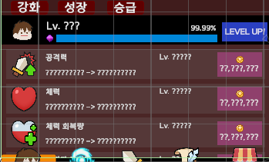
 | 하단 메뉴 캐릭터 활성화 상태에서 강화버튼이 활성화 일때 글자 상태 확인하기 |  | 글자 | 글자 상태 | TC ID 00000486 | 강화 관련 전체 글자 상태 확인 |  |  | 글자가 플레이어가 읽을 수 없는게 없어야하고, 글자가 깨져있지 않아야한다.

 | 플레이어 레벨 표기 글자 상태 확인하기 |  |  |  | TC ID 00000487 | 플레이어 LV 표기 글자 상태 확인하기 |  |  | 플레이어 LV 표기가 플레이어가 볼 수가 있어야하고 수치내용을 읽을 수 있는지 확인이 되어야합니다

 | 플레이어 경험치 수치량 표기 글자 상태 확인하기 |  |  |  | TC ID 00000488 | 플레이어 경험치 표기 글자 상태 확인하기 |  |  | 플레이어 경험치 수치 표기가 플레이어가 볼 수가 있어야하고 수치내용을 읽을 수 있는지 확인이 되어야합니다

 | 공격력 레벨 수치 글자 상태 확인하기 |  |  |  | TC ID 00000489 | 공격력 LV 글자 상태 확인하기 |  |  | 공격력 LV 표기가 플레이어가 볼 수가 있어야하고 수치내용을 읽을 수 있는지 확인이 되어야합니다

 | 체력 레벨 수치 글자 상태 확인하기 |  |  |  | TC ID 00000490 | 체력 LV 글자 상태 확인하기 |  |  | 체력 LV 표기가 플레이어가 볼 수가 있어야하고 수치내용을 읽을 수 있는지 확인이 되어야합니다

 | 체력회복량 레벨 수치 글자 상태 확인하기 |  |  |  | TC ID 00000491 | 체력회복량 LV 글자 상태 확인하기 |  |  | 체력회복량 LV 표기가 플레이어가 볼 수가 있어야하고 수치내용을 읽을 수 있는지 확인이 되어야합니다

 | 치명타 레벨 수치 글자 상태 확인하기 |  |  |  | TC ID 00000492 | 치명타 LV 글자 상태 확인하기 |  |  | 치명타 LV 표기가 플레이어가 볼 수가 있어야하고 수치내용을 읽을 수 있는지 확인이 되어야합니다

 | 치명타확률 레벨 수치 글자 상태 확인하기 |  |  |  | TC ID 00000493 | 치명타확률 LV 글자 상태 확인하기 |  |  | 치명타확률 LV 표기가 플레이어가 볼 수가 있어야하고 수치내용을 읽을 수 있는지 확인이 되어야합니다

 | 공격력 글자 내용 확인하기 |  |  | 글자 내용 | TC ID 00000494 | 공격력 글자 내용 상태 확인하기 |  |  | 공격력 강화라는 의미로 '공격력' 이라는 글자로 해당 칸이 공격력 강화에 관련 된 시스템을 알려주고 있는지 글자 내용물을 확인한다

 | 체력 글자 내용 확인하기 |  |  |  | TC ID 00000495 | 체력 글자 내용 상태 확인하기 |  |  | 공격력 강화라는 의미로 '체력' 이라는 글자로 해당 칸이 공격력 강화에 관련 된 시스템을 알려주고 있는지 글자 내용물을 확인한다

 | 체력회복량 글자 내용 확인하기 |  |  |  | TC ID 00000496 | 체력회복량 글자 내용 상태 확인하기 |  |  | 공격력 강화라는 의미로 '체력회복량' 이라는 글자로 해당 칸이 공격력 강화에 관련 된 시스템을 알려주고 있는지 글자 내용물을 확인한다

 | 치명타 글자 내용 확인하기 |  |  |  | TC ID 00000497 | 치명타 글자 내용 상태 확인하기 |  |  | 공격력 강화라는 의미로 '치명타' 이라는 글자로 해당 칸이 공격력 강화에 관련 된 시스템을 알려주고 있는지 글자 내용물을 확인한다

 | 치명타확률 글자 내용 확인하기 |  |  |  | TC ID 00000498 | 치명타확률 글자 내용 상태 확인하기 |  |  | 공격력 강화라는 의미로 '치명타확률' 이라는 글자로 해당 칸이 공격력 강화에 관련 된 시스템을 알려주고 있는지 글자 내용물을 확인한다

 | 공격력 강화 수치표시와 다음 강화 수치 글자 내용확인하기 |  |  |  | TC ID 00000499 | 공격력 초기 설정 글자내용과 다음 상승 수치 글자 내용 상태 확인하기 |  |  | 공격력 강화에서 초기 강화 누르전의 강화수치와 강화시 다음 상승 수치가 나와야한다

 | 체력 강화 수치표시와 다음 강화 수치 글자 내용확인하기 |  |  |  | TC ID 00000500 | 공격력 초기 설정 글자내용과 다음 상승 수치 글자 내용 상태 확인하기 |  |  | 체력 강화에서 초기 강화 누르전의 강화수치와 강화시 다음 상승 수치가 나와야한다

 | 체력회복 강화 수치표시와 다음 강화 수치 글자 내용확인하기 |  |  |  | TC ID 00000501 | 공격력 초기 설정 글자내용과 다음 상승 수치 글자 내용 상태 확인하기 |  |  | 체력회복 강화에서 초기 강화 누르전의 강화수치와 강화시 다음 상승 수치가 나와야한다

 | 치명타 강화 수치표시와 다음 강화 수치 글자 내용확인하기 |  |  |  | TC ID 00000502 | 공격력 초기 설정 글자내용과 다음 상승 수치 글자 내용 상태 확인하기 |  |  | 치명타 강화에서 초기 강화 누르전의 강화수치와 강화시 다음 상승 수치가 나와야한다

 | 치명타확률 강화 수치표시와 다음 강화 수치 글자 내용확인하기 |  |  |  | TC ID 00000503 | 공격력 초기 설정 글자내용과 다음 상승 수치 글자 내용 상태 확인하기 |  |  | 치명타확률 강화에서 초기 강화 누르전의 강화수치와 강화시 다음 상승 수치가 나와야한다

 | LEVEL UP버튼 이미지 확인하기 |  | 버튼 | 이미지 상태 | TC ID 00000504 | LEVEL UP버튼 이미지 상태 확인하기 |  |  | LEVEL UP버튼이 사람의 눈으로 확인이 되어야한다 글자를 가리고 있던가, 버튼이 안보이는 현상이 없어야한다

 | 공격력 강화 버튼 이미지 확인하기 |  |  |  | TC ID 00000505 | 공격력 강화버튼 이미지 상태 확인하기 |  |  | 공격력 강화버튼이 사람의 눈으로 확인이 되어야한다 글자를 가리고 있던가, 버튼이 안보이는 현상이 없어야한다

 | 체력 강화 버튼 이미지 확인하기 |  |  |  | TC ID 00000506 | 체력 강화버튼 이미지 상태 확인하기 |  |  | 체력 버튼이 사람의 눈으로 확인이 되어야한다 글자를 가리고 있던가, 버튼이 안보이는 현상이 없어야한다

 | 체력회복 강화 버튼 이미지 확인하기 |  |  |  | TC ID 00000507 | 체력회복 강화버튼 이미지 상태 확인하기 |  |  | 체력회복 강화버튼이 사람의 눈으로 확인이 되어야한다 글자를 가리고 있던가, 버튼이 안보이는 현상이 없어야한다

 | 치명타 강화 버튼 이미지 확인하기 |  |  |  | TC ID 00000508 | 치명타 강화버튼 이미지 상태 확인하기 |  |  | 치명타 강화버튼이 사람의 눈으로 확인이 되어야한다 글자를 가리고 있던가, 버튼이 안보이는 현상이 없어야한다

 | 치명타확률 강화 버튼 이미지 확인하기 |  |  |  | TC ID 00000509 | 치명타확률 강화버튼 이미지 상태 확인하기 |  |  | 치명타확률 강화버튼이 사람의 눈으로 확인이 되어야한다 글자를 가리고 있던가, 버튼이 안보이는 현상이 없어야한다

 | LEVEL UP버튼 글자 상태 확인하기 |  |  | 글자 상태 | TC ID 00000510 | LEVEL UP버튼 글자 상태 확인하기 |  |  | LEVEL UP 버튼의 글자가 깨짐이 없어야한다, 사람이 보았을 때에 읽을 수가 있어야한다

 | 공격력 버튼 글자 상태 확인하기 |  |  |  | TC ID 00000511 | 공격력 버튼 글자 상태 확인하기 |  |  | 공격력 강화 버튼의 글자가 깨짐이 없어야한다, 사람이 보았을 때에 읽을 수가 있어야한다

 | 체력 버튼 글자 상태 확인하기 |  |  |  | TC ID 00000512 | 체력 버튼 글자 상태 확인하기 |  |  | 체력 강화 버튼의 글자가 깨짐이 없어야한다, 사람이 보았을 때에 읽을 수가 있어야한다

 | 체력회복 버튼 글자 상태 확인하기 |  |  |  | TC ID 00000513 | 체력회복 버튼 글자 상태 확인하기 |  |  | 체력회복 강화 버튼의 글자가 깨짐이 없어야한다, 사람이 보았을 때에 읽을 수가 있어야한다

 | 치명타 버튼 글자 상태 확인하기 |  |  |  | TC ID 00000514 | 치명타 버튼 글자 상태 확인하기 |  |  | 치명타 강화 버튼의 글자가 깨짐이 없어야한다, 사람이 보았을 때에 읽을 수가 있어야한다

 | 치명타확률 버튼 글자 상태 확인하기 |  |  |  | TC ID 00000515 | 치명타확률 버튼 글자 상태 확인하기 |  |  | 치명타확률 강화 버튼의 글자가 깨짐이 없어야한다, 사람이 보았을 때에 읽을 수가 있어야한다

 | LEVEL UP버튼 글자 내용 확인하기 |  |  | 글자 내용 | TC ID 00000516 | LEVEL UP버튼의 글자 내용을 확인하기 |  |  | LEVEL UP버튼의 글자 내용이 'LEVEL UP'으로 표시가 되어야만 한다

 | 공격력 버튼 글자 내용 확인하기 |  |  |  | TC ID 00000517 | 공격력 버튼의 초기 강화 금액 수치 내용을 확인하기 |  |  | 공격력버튼의 초기 강화 수치 금액수치로 표시가 되어야만한다

 | 체력 버튼 글자 내용 확인하기 |  |  |  | TC ID 00000518 | 체력 버튼의 초기 강화 금액 수치 내용을 확인하기 |  |  | 체력버튼의 초기 강화 수치 금액수치로 표시가 되어야만한다

 | 체력회복 버튼 글자 내용 확인하기 |  |  |  | TC ID 00000519 | 체력회복 버튼의 초기 강화 금액 수치 내용을 확인하기 |  |  | 체력회복버튼의 초기 강화 수치 금액수치로 표시가 되어야만한다

 | 치명타 버튼 글자 내용 확인하기 |  |  |  | TC ID 00000520 | 치명타 버튼의 초기 강화 금액 수치 내용을 확인하기 |  |  | 치명타버튼의 초기 강화 수치 금액수치로 표시가 되어야만한다

 | 치명타확률 버튼 글자 내용 확인하기 |  |  |  | TC ID 00000521 | 치명타확률 버튼의 초기 강화 금액 수치 내용을 확인하기 |  |  | 치명타확률버튼의 초기 강화 수치 금액수치로 표시가 되어야만한다

 | 하단 메뉴 캐릭터 활성화 상태에서 성장버튼이 활성화 일때 플레이어 경험치 영역 칸 이미지 확인하기 | 캐릭터 성장 | 이미지 | 이미지 상태 | TC ID 00000522 | 캐릭터 경험치 상태 칸 확인하기 | 메인 플레이 하단 메인 메뉴 캐릭터 상태 진입 후 캐릭터의 매뉴얼에서 성장버튼을 활성화 전 | 메인 플레이 하단 메인 메뉴 캐릭터 상태 진입 후 캐릭터의 매뉴얼에서 성장버튼을 활성화 후 | 플레이어의 경험치 상태를 확인 할 수 있는 공간이면 다른 이미지와 겹치거나 확인이 불가능한 상태가 아니어야한다.

 | STR 스탯 슬롯 칸 확인하기 |  |  |  | TC ID 00000523 | STR 스탯 슬롯 칸 상태 확인하기 |  |  | STR 스탯 슬롯 칸이 있어야하면 해당 STR 관련 내용을 담고 있는지 확인이 되어야한다.

 | HP 스탯 슬롯 칸 확인하기 |  |  |  | TC ID 00000524 | HP 스탯 슬롯 칸 상태 확인하기 |  |  | HP 스탯 슬롯 칸이 있어야하면 해당 HP 관련 내용을 담고 있는지 확인이 되어야한다.

 | VIT 스탯 슬롯 칸 확인하기 |  |  |  | TC ID 00000525 | VIT 스탯 슬롯 칸 상태 확인하기 |  |  | VIT 스탯 슬롯 칸이 있어야하면 해당 VIT 관련 내용을 담고 있는지 확인이 되어야한다.

 | CRI 스탯 슬롯 칸 확인하기 |  |  |  | TC ID 00000526 | CRI 스탯 슬롯 칸 상태 확인하기 |  |  | CRI 스탯 슬롯 칸이 있어야하면 해당 CRI 관련 내용을 담고 있는지 확인이 되어야한다.

 | LUK 스탯 슬롯 칸 확인하기 |  |  |  | TC ID 00000527 | LUK 스탯 슬롯 칸 상태 확인하기 |  |  | LUK 스탯 슬롯 칸이 있어야하면 해당 LUK 관련 내용을 담고 있는지 확인이 되어야한다.

 | ACC 스탯 슬롯 칸 확인하기 |  |  |  | TC ID 00000528 | ACC 스탯 슬롯 칸 상태 확인하기 |  |  | ACC 스탯 슬롯 칸이 있어야하면 해당 ACC 관련 내용을 담고 있는지 확인이 되어야한다.

 | STAT POINT 이미지 확인하기 |  |  |  | TC ID 00000529 | STAT POINT 이미지 상태 확인하기 |  |  | STAT POINT의 숫자 표시가 이미지와 겹치는 일 없이 이미지가 제대로 나오고 있다

 | 하단 메뉴 캐릭터 활성화 상태에서 강화버튼이 활성화 일때 강화 일때 캐릭터이미지 확인하기 |  |  |  | TC ID 00000530 | 캐릭터 이미지 상태를 확인하기 |  |  | 캐릭터 이미지가 다른 이미지와 겹쳐지지 않고 글자를 가리는 일 없이 확인이 되어야한다 |  |  |  |  |  |  |  | LV표기 미확인

 | STR 스탯 이미지 확인하기 |  |  |  | TC ID 00000531 | STR 스탯 이미지 확인하기 |  |  | STR 스탯 이미지가 다른 이미지와 충돌이 없어야하고 글자를 가리는 일이 없이 확인이 되어야한다.

 | HP 스탯 이미지 확인하기 |  |  |  | TC ID 00000532 | HP 스탯 이미지 확인하기 |  |  | HP 스탯 이미지가 다른 이미지와 충돌이 없어야하고 글자를 가리는 일이 없이 확인이 되어야한다.

 | VIT 스탯 이미지 확인하기 |  |  |  | TC ID 00000533 | VIT 스탯 이미지 확인하기 |  |  | VIT 스탯 이미지가 다른 이미지와 충돌이 없어야하고 글자를 가리는 일이 없이 확인이 되어야한다.

 | CRI 스탯 이미지 확인하기 |  |  |  | TC ID 00000534 | CRI 스탯 이미지 확인하기 |  |  | CRI 스탯 이미지가 다른 이미지와 충돌이 없어야하고 글자를 가리는 일이 없이 확인이 되어야한다.

 | LUK 스탯 이미지 확인하기 |  |  |  | TC ID 00000535 | LUK 스탯 이미지 확인하기 |  |  | LUK 스탯 이미지가 다른 이미지와 충돌이 없어야하고 글자를 가리는 일이 없이 확인이 되어야한다.

 | ACC 스탯 이미지 확인하기 |  |  |  | TC ID 00000536 | ACC 스탯 이미지 확인하기 |  |  | ACC 스탯 이미지가 다른 이미지와 충돌이 없어야하고 글자를 가리는 일이 없이 확인이 되어야한다.

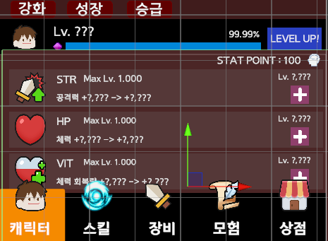
 | 하단 메뉴 캐릭터 활성화 상태에서 성장버튼이 활성화 일때 글자 상태 확인하기 |  | 글자 | 글자 상태 | TC ID 00000537 | 성장 관련 전체 글자 상태 확인 |  |  | 글자가 플레이어가 읽을 수 없는게 없어야하고, 글자가 깨져있지 않아야한다.

 | STR 스탯 슬롯의 글자 상태 확인하기 |  |  |  | TC ID 00000538 | STR 스탯 슬롯의 글자 상태 확인하기 |  |  | STR스탯 슬롯의 글자 깨짐이 없으면, 플레이어가 읽을 수가 있어야한다

 | HP 스탯 슬롯의 글자 상태 확인하기 |  |  |  | TC ID 00000539 | HP 스탯 슬롯의 글자 상태 확인하기 |  |  | HP스탯 슬롯의 글자 깨짐이 없으면, 플레이어가 읽을 수가 있어야한다

 | VIT 스탯 슬롯의 글자 상태 확인하기 |  |  |  | TC ID 00000540 | VIT 스탯 슬롯의 글자 상태 확인하기 |  |  | VIT스탯 슬롯의 글자 깨짐이 없으면, 플레이어가 읽을 수가 있어야한다

 | CRI 스탯 슬롯의 글자 상태 확인하기 |  |  |  | TC ID 00000541 | CRI 스탯 슬롯의 글자 상태 확인하기 |  |  | CRI스탯 슬롯의 글자에서 깨짐이 없으면, 플레이어가 읽을 수가 있어야한다

 | LUK 스탯 슬롯의 글자 상태 확인하기 |  |  |  | TC ID 00000542 | LUK 스탯 슬롯의 글자 상태 확인하기 |  |  | LUK스탯 슬롯의 글자에서 깨짐이 없으면, 플레이어가 읽을 수가 있어야한다

 | ACC 스탯 슬롯의 글자 상태 확인하기 |  |  |  | TC ID 00000543 | ACC 스탯 슬롯의 글자 상태 확인하기 |  |  | ACC스탯 슬롯의 글자에서 깨짐이 없으면, 플레이어가 읽을 수가 있어야한다

 | STAT POINT 스탯 글자 상태 확인하기 |  |  |  | TC ID 00000544 | STAT POINT 스탯 글자 상태 확인하기 |  |  | STAT POINT스탯 공간에서 글자깨짐이 없으면,플레이어가 읽을 수가 있어야한다

 | STR 스탯 슬롯의 상승 수치 글자 상태 확인하기 |  |  |  | TC ID 00000545 | STR 스탯 수치 글자 상태 확인하기 |  |  | STR 스탯의 수치 글자가 읽을 수가 있어야하면, 글자깨짐이 없어야한다.

 | HP 스탯 슬롯의 상승 수치 글자 상태 확인하기 |  |  |  | TC ID 00000546 | HP 스탯 수치 글자 상태 확인하기 |  |  | HP 스탯의 수치 글자가 읽을 수가 있어야하면, 글자깨짐이 없어야한다.

 | VIT 스탯 슬롯의 상승 수치 글자 상태 확인하기 |  |  |  | TC ID 00000547 | VIT 스탯 수치 글자 상태 확인하기 |  |  | VIT 스탯의 수치 글자가 읽을 수가 있어야하면, 글자깨짐이 없어야한다.

 | CRI 스탯 슬롯의 상승 수치 글자 상태 확인하기 |  |  |  | TC ID 00000548 | CRI 스탯 수치 글자 상태 확인하기 |  |  | CRI 스탯의 수치 글자가 읽을 수가 있어야하면, 글자깨짐이 없어야한다.

 | LUK 스탯 슬롯의 상승 수치 글자 상태 확인하기 |  |  |  | TC ID 00000549 | LUK 스탯 수치 글자 상태 확인하기 |  |  | LUK 스탯의 수치 글자가 읽을 수가 있어야하면, 글자깨짐이 없어야한다.

 | ACC 스탯 슬롯의 상승 수치 글자 상태 확인하기 |  |  |  | TC ID 00000550 | ACC 스탯 수치 글자 상태 확인하기 |  |  | ACC 스탯의 수치 글자가 읽을 수가 있어야하면, 글자깨짐이 없어야한다.

 | STR 스탯 슬롯의 글자 내용 확인하기 |  |  | 글자 내용 | TC ID 00000551 | STR 스탯 슬롯의 글자 내용을 확인하기 |  |  | HP 스탯에 관련된 정보가 읽을 수 있어야한다, MAX LV수치와 체력 상승 표기를 해줘야한다.

 | HP 스탯 슬롯의 글자 내용 확인하기 |  |  |  | TC ID 00000552 | HP 스탯 슬롯의 글자 내용을 확인하기 |  |  | STR 스탯에 관련된 정보가 읽을 수 있어야한다, MAX LV수치와 체력회복량 상승 표기를 해줘야한다.

 | VIT 스탯 슬롯의 글자 내용 확인하기 |  |  |  | TC ID 00000553 | VIT 스탯 슬롯의 글자 내용을 확인하기 |  |  | VIT 스탯에 관련된 정보가 읽을 수 있어야한다, MAX LV수치와 공격력 상승 표기를 해줘야한다.

 | CRI 스탯 슬롯의 글자 내용 확인하기 |  |  |  | TC ID 00000554 | CRI 스탯 슬롯의 글자 내용을 확인하기 |  |  | STR 스탯에 관련된 정보가 읽을 수 있어야한다, MAX LV수치와 치명타 상승 표기를 해줘야한다.

 | LUK 스탯 슬롯의 글자 내용 확인하기 |  |  |  | TC ID 00000555 | LUK 스탯 슬롯의 글자 내용을 확인하기 |  |  | CRI 스탯에 관련된 정보가 읽을 수 있어야한다, MAX LV수치와 골드 획득량 상승 표기를 해줘야한다.

 | ACC 스탯 슬롯의 글자 내용 확인하기 |  |  |  | TC ID 00000556 | ACC 스탯 슬롯의 글자 내용을 확인하기 |  |  | ACC 스탯에 관련된 정보가 읽을 수 있어야한다, MAX LV수치와 명중 상승 표기를 해줘야한다.
...
 | 스톤 슬롯의 스톤 이미지 상태 확인하기 |  |  |  | TC ID 00000588 | 스톤 슬롯의 스톤 이미지 상태 확인

 | 브론즈 슬롯의 브론즈 이미지 상태 확인하기 |  |  |  | TC ID 00000589 | 브론즈 슬롯의 브론즈 이미지 상태 확인

 | 아이언 슬롯의 아이언 이미지 상태 확인하기 |  |  |  | TC ID 00000590 | 아이언 슬롯의 아이언 이미지 상태 확인

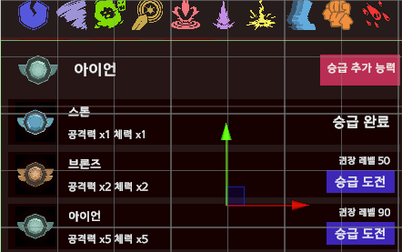
 | 실버 슬롯의 실버 이미지 상태 확인하기 |  |  |  | TC ID 00000591 | 실버 슬롯의 실버 이미지 상태 확인

 | 골드 슬롯의 골드 이미지 상태 확인하기 |  |  |  | TC ID 00000592 | 골드 슬롯의 골드 이미지 상태 확인

 | 하단 메뉴 캐릭터 활성화 상태에서 승급버튼이 활성화 일때 글자 상태 확인하기 |  | 글자 | 글자 상태 | TC ID 00000593 | 승급 관련 글자 상태 확인하기

 | 스톤 슬롯의 글자 상태 확인하기 |  |  |  | TC ID 00000594 | 스톤 슬롯의 글자 상태 확인하기

 | 브론즈 슬롯의 글자 상태 확인하기 |  |  |  | TC ID 00000595 | 브론즈 슬롯의 글자 상태 확인하기

 | 아이언 슬롯의 글자 상태 확인하기 |  |  |  | TC ID 00000596 | 아이언 슬롯의 글자 상태 확인하기

 | 실버 슬롯의 글자 상태 확인하기 |  |  |  | TC ID 00000597 | 실버 슬롯의 글자 상태 확인하기

 | 골드 슬롯의 글자 상태 확인하기 |  |  |  | TC ID 00000598 | 골드 슬롯의 글자 상태 확인하기

 | 플레이어의 티어 확인용 글자 상태 확인하기 |  |  |  | TC ID 00000599 | 플레이어의 티어 확인용 글자 상태 확인하기

 | 스톤 글자 내용 확인하기 |  |  | 글자내용 | TC ID 00000600 | 스톤 글자 내용 확인하기

 | 브론즈 글자 내용 확인하기 |  |  |  | TC ID 00000601 | 브론즈 글자 내용 확인하기

 | 아이언 글자 내용 확인하기 |  |  |  | TC ID 00000602 | 아이언 글자 내용 확인하기
...
 | 속성 정보 스킬 버튼 이미지 상태 확인하기 |  |  |  | TC ID 00000636 | 속성 정보 스킬 버튼 이미지 상태 확인하기

 | 스킬 합성 버튼 이미지 상태 확인하기 |  |  |  | TC ID 00000637 | 스킬 합성 버튼 이미지 상태 확인하기

 | 스킬 배우기 버튼 이미지 상태 확인하기 |  |  |  | TC ID 00000638 | 스킬 배우기 버튼 이미지 상태 확인하기


 | 스킬 숙련도 설명 물음표 버튼 이미지 상태 확인하기 |  |  |  | TC ID 00000639 | 스킬 숙련도 설명 물음표 버튼 이미지 상태 확인하기

 | 스킬 착용 전체 해제 버튼 이미지 상태 확인하기 |  |  |  | TC ID 00000640 | 스킬 착용 전체 해제 버튼 이미지 상태 확인하기

 | 스킬 도감인벤토리 판업창 크기 조절 이미지 상태 확인하기 |  |  |  | TC ID 00000641 | 스킬 도감 인벤토리 판업창 화면 크기 조절버튼 이미지 상태 확인하기

 | 스킬 프리 세팅 001번 버튼 상태 확인하기 |  |  | 버튼 상태 | TC ID 00000642 | 스킬 프리 세팅 001번 버튼 상태 확인하기

 | 스킬 프리 세팅 002번 버튼 상태 확인하기 |  |  |  | TC ID 00000643 | 스킬 프리 세팅 002번 버튼 상태 확인하기

 | 스킬 프리 세팅 003번 버튼 상태 확인하기 |  |  |  | TC ID 00000644 | 스킬 프리 세팅 003번 버튼 상태 확인하기

 | 스킬 프리 세팅 모험 버튼 상태 확인하기 |  |  |  | TC ID 00000645 | 스킬 프리 세팅 모험 버튼 상태 확인하기

 | 속성 정보 스킬 버튼 상태 확인하기 |  |  |  | TC ID 00000646 | 속성 정보 스킬 버튼 상태 확인하기
...
 | 스킬 도감 인벤토리 스킬 도감 슬롯 0039 활성화 버튼 이미지 상태 확인하기 |  |  |  | TC ID 00000748 | 스킬 도감 인벤토리 스킬 도감 슬롯 0039 활성화 버튼 이미지 상태 확인하기

 | 스킬 도감 인벤토리 스킬 도감 슬롯 0040 활성화 버튼 이미지 상태 확인하기 |  |  |  | TC ID 00000749 | 스킬 도감 인벤토리 스킬 도감 슬롯 0040 활성화 버튼 이미지 상태 확인하기

 | 스킬 도감 인벤토리 스킬 도감 슬롯 0041 활성화 버튼 이미지 상태 확인하기 |  |  |  | TC ID 00000750 | 스킬 도감 인벤토리 스킬 도감 슬롯 0041 활성화 버튼 이미지 상태 확인하기

 | 스킬 도감 인벤토리 스킬 도감 슬롯 0042 활성화 버튼 이미지 상태 확인하기 |  |  |  | TC ID 00000751 | 스킬 도감 인벤토리 스킬 도감 슬롯 0042 활성화 버튼 이미지 상태 확인하기
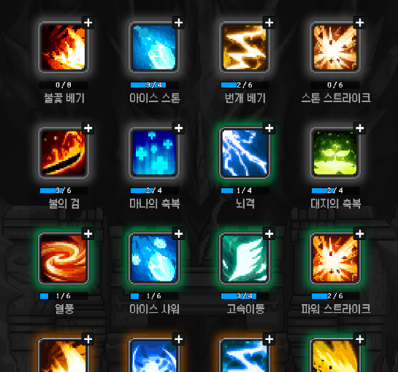

 | 스킬 도감 인벤토리 스킬 도감 슬롯 0043 활성화 버튼 이미지 상태 확인하기 |  |  |  | TC ID 00000752 | 스킬 도감 인벤토리 스킬 도감 슬롯 0043 활성화 버튼 이미지 상태 확인하기

 | 스킬 도감 인벤토리 스킬 도감 슬롯 0044 활성화 버튼 이미지 상태 확인하기 |  |  |  | TC ID 00000753 | 스킬 도감 인벤토리 스킬 도감 슬롯 0044 활성화 버튼 이미지 상태 확인하기

 | 스킬 도감 인벤토리 스킬 도감 슬롯 0001 스킬 장착 버튼 이미지 상태 확인하기 |  |  |  | TC ID 00000754 | 스킬 도감 인벤토리 스킬 도감 슬롯 0001 스킬 장착 버튼 이미지 상태 확인하기

 | 스킬 도감 인벤토리 스킬 도감 슬롯 0002 스킬 장착 버튼 이미지 상태 확인하기 |  |  |  | TC ID 00000755 | 스킬 도감 인벤토리 스킬 도감 슬롯 0002 스킬 장착 버튼 이미지 상태 확인하기

 | 스킬 도감 인벤토리 스킬 도감 슬롯 0003 스킬 장착 버튼 이미지 상태 확인하기 |  |  |  | TC ID 00000756 | 스킬 도감 인벤토리 스킬 도감 슬롯 0003 스킬 장착 버튼 이미지 상태 확인하기

 | 스킬 도감 인벤토리 스킬 도감 슬롯 0004 스킬 장착 버튼 이미지 상태 확인하기 |  |  |  | TC ID 00000757 | 스킬 도감 인벤토리 스킬 도감 슬롯 0004 스킬 장착 버튼 이미지 상태 확인하기

 | 스킬 도감 인벤토리 스킬 도감 슬롯 0005 스킬 장착 버튼 이미지 상태 확인하기 |  |  |  | TC ID 00000758 | 스킬 도감 인벤토리 스킬 도감 슬롯 0005 스킬 장착 버튼 이미지 상태 확인하기

 | 스킬 도감 인벤토리 스킬 도감 슬롯 0006 스킬 장착 버튼 이미지 상태 확인하기 |  |  |  | TC ID 00000759 | 스킬 도감 인벤토리 스킬 도감 슬롯 0006 스킬 장착 버튼 이미지 상태 확인하기

 | 스킬 도감 인벤토리 스킬 도감 슬롯 0007 스킬 장착 버튼 이미지 상태 확인하기 |  |  |  | TC ID 00000760 | 스킬 도감 인벤토리 스킬 도감 슬롯 0007 스킬 장착 버튼 이미지 상태 확인하기

 | 스킬 도감 인벤토리 스킬 도감 슬롯 0008 스킬 장착 버튼 이미지 상태 확인하기 |  |  |  | TC ID 00000761 | 스킬 도감 인벤토리 스킬 도감 슬롯 0008 스킬 장착 버튼 이미지 상태 확인하기

 | 스킬 도감 인벤토리 스킬 도감 슬롯 0009 스킬 장착 버튼 이미지 상태 확인하기 |  |  |  | TC ID 00000762 | 스킬 도감 인벤토리 스킬 도감 슬롯 0009 스킬 장착 버튼 이미지 상태 확인하기
...
 | 스킬 도감 인벤토리 스킬 도감 슬롯 0042 스킬 이름 글자 내용 확인하기 |  |  |  | TC ID 00001147 | 스킬 도감 인벤토리 스킬 도감 슬롯 0042 스킬 이름 글자 내용 확인하기

 | 스킬 도감 인벤토리 스킬 도감 슬롯 0043 스킬 이름 글자 내용 확인하기 |  |  |  | TC ID 00001148 | 스킬 도감 인벤토리 스킬 도감 슬롯 0043 스킬 이름 글자 내용 확인하기

 | 스킬 도감 인벤토리 스킬 도감 슬롯 0044 스킬 이름 글자 내용 확인하기 |  |  |  | TC ID 00001149 | 스킬 도감 인벤토리 스킬 도감 슬롯 0044 스킬 이름 글자 내용 확인하기

 | 조건 스킬 습득 안내 정보 역할 이미지 상태 확인하기 |  | 이미지 상태 | 이미지 상태 | TC ID 00001150 | 조건 스킬 습득 안내 정보 역할 이미지 상태 확인하기
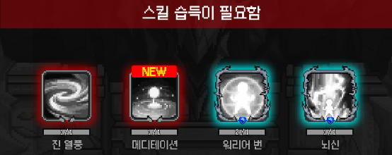

 | 미습득 조건 스킬의 조건 게이지 바 이미지 상태 확인하기 |  |  |  | TC ID 00001151 | 미습득 조건 스킬의 조건 게이지 바 이미지 상태 확인하기

 | 미습득 조건 스킬 버튼 상태 확인하기 |  | 버튼 | 버튼 상태 | TC ID 00001152 | 미습득 조건 스킬 버튼 상태 확인하기

 | 스킬 이름 글자 상태 확인하기 |  | 글자 | 글자 상태 | TC ID 00001153 | 스킬 이름 글자 상태 확인하기

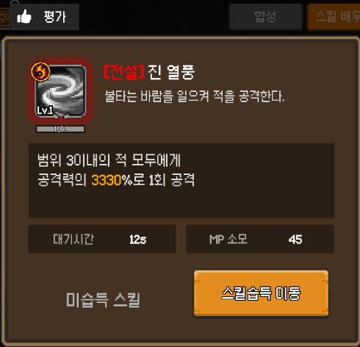 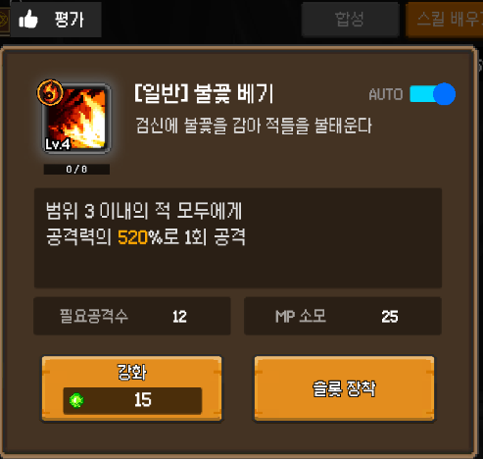 w | 스킬설명 판업창 이미지 상태 확인하기 |  | 이미지 | 이미지 상태 | TC ID 00001154 | 스킬설명 판업창 이미지 상태 확인하기

 | 스킬 효과 설명 메시지 창 이미지 상태 확인하기 |  |  |  | TC ID 00001155 | 스킬 효과 설명 메시지 창 이미지 상태 확인하기

 | 스킬 발동 조건 이미지 상태 확인하기 |  |  |  | TC ID 00001156 | 스킬 발동 조건 설명이미지 상태 확인하기

 | 스킬 소모 조건 이미지 상태 확인하기 |  |  |  | TC ID 00001157 | 스킬 소모 조건 설명창 이미지 상태 확인하기
...
 | 강화 LV수치 글자 상태 확인하기 |  |  |  | TC ID 00001183 | 강화 LV수치 글자 상태 확인하기

 | 강화 LV 글자 내용 확인하기 |  |  | 글자 내용 | TC ID 00001184 | 강화 LV 글자 내용 확인하기

 | 강화 조건 수치 글자 내용 확인하기 |  |  |  | TC ID 00001185 | 강화 조건 수치 내용 확인하기

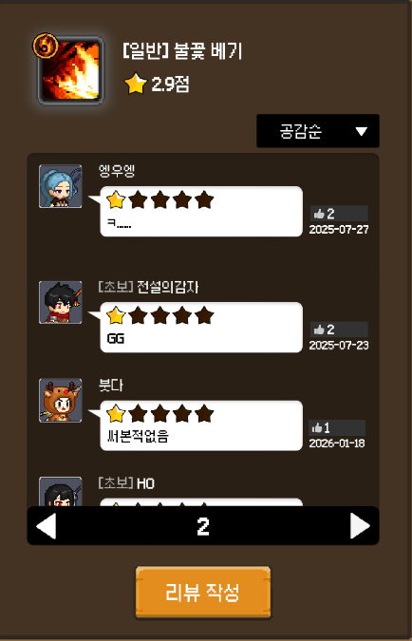 | 스킬 평가 판업창 이미지 상태 확인하기 |  | 이미지 | 이미지 상태 | TC ID 00001186 | 스킬 평가 판업창 이미지 상태 확인하기

 | 스킬 이미지 상태 확인하기 |  |  |  | TC ID 00001187 | 스킬 이미지 상태 확인하기

 | 평균 별점 이미지 확인하기 |  |  |  | TC ID 00001188 | 별점 이미지 확인하기

 | 플레이어의 스킬 리뷰 보관 이미지 상태 확인하기 |  |  |  | TC ID 00001189 | 플레이어의 스킬 리뷰 보관 이미지 상태 확인하기
...
 | 스킬 카드 재료 자동 선택 버튼 이미지 상태 확인하기 |  |  |  | TC ID 00001228 | 스킬 카드 재료 자동 선택 버튼 이미지 상태 확인하기

 | 스킬 카드 재료 융합 버튼 이미지 상태 확인하기 |  |  |  | TC ID 00001229 | 스킬 카드 재료 융합 버튼 이미지 상태 확인하기

 | 스킬 카드 합성 확률 확인 버튼 상태 확인하기 |  |  | 버튼 상태 | TC ID 00001230 | 스킬 카드 합성 확률 확인 버튼 상태 확인하기

 | 스킬 일반 카드 메뉴 버튼 상태 확인하기 |  |  |  | TC ID 00001231 | 스킬 일반 카드 메뉴 버튼 상태 확인하기
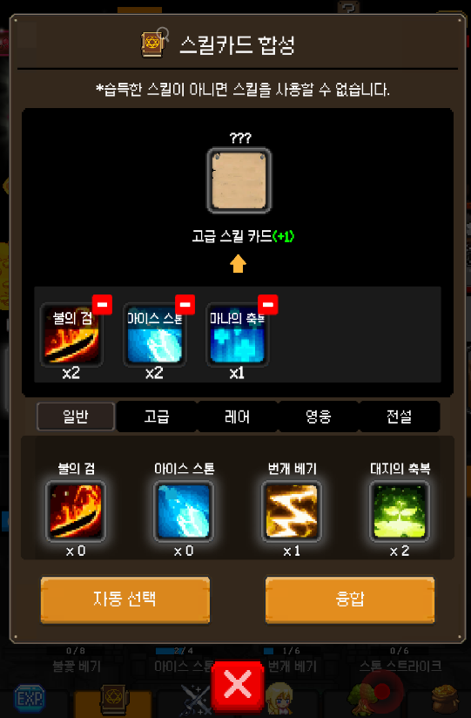

 | 스킬 고급 카드 메뉴 버튼 상태 확인하기 |  |  |  | TC ID 00001232 | 스킬 고급 카드 메뉴 버튼 상태 확인하기

 | 스킬 레어 카드 메뉴 버튼 상태 확인하기 |  |  |  | TC ID 00001233 | 스킬 레어 카드 메뉴 버튼 상태 확인하기

 | 스킬 영웅 카드 메뉴 버튼 상태 확인하기 |  |  |  | TC ID 00001234 | 스킬 영웅 카드 메뉴 버튼 상태 확인하기

 | 스킬 전설 카드 메뉴 버튼 상태 확인하기 |  |  |  | TC ID 00001235 | 스킬 전설 카드 메뉴 버튼 상태 확인하기

 | 스킬 카드 조합 재료 등록 슬롯 버튼 상태 확인하기 |  |  |  | TC ID 00001236 | 스킬 카드 조합 재료 등록 슬롯 버튼 상태 확인하기

 | 스킬 카드 조합 재료 등록 슬롯 해제 버튼 상태 확인하기 |  |  |  | TC ID 00001237 | 스킬 카드 조합 재료 등록 슬롯 해제 버튼 상태 확인하기

 | 스킬 카드 재료 자동 선택 버튼 상태 확인하기 |  |  |  | TC ID 00001238 | 스킬 카드 재료 자동 선택 버튼 상태 확인하기

 | 스킬 카드 재료 융합 버튼 상태 확인하기 |  |  |  | TC ID 00001239 | 스킬 카드 재료 융합 버튼 상태 확인하기

 | 스킬 카드 조합 재료 등록 해제 슬롯 버튼 글자 상태 확인하기 |  |  | 글자 상태 | TC ID 00001240 | 스킬 카드 조합 재료 등록 해제 슬롯 버튼 글자 상태 확인하기

 | 스킬 일반 카드 메뉴 버튼 글자 내용 확인하기 |  |  | 글자 내용 | TC ID 00001241 | 스킬 일반 카드 메뉴 버튼 글자 내용 확인하기

 | 스킬 고급 카드 메뉴 버튼 글자 내용 확인하기 |  |  |  | TC ID 00001242 | 스킬 고급 카드 메뉴 버튼 글자 내용 확인하기

 | 스킬 레어 카드 메뉴 버튼 글자 내용 확인하기 |  |  |  | TC ID 00001243 | 스킬 레어 카드 메뉴 버튼 글자 내용 확인하기

 | 스킬 영웅 카드 메뉴 버튼 글자 내용 확인하기 |  |  |  | TC ID 00001244 | 스킬 영웅 카드 메뉴 버튼 글자 내용 확인하기

 | 스킬 전설 카드 메뉴 버튼 글자 내용 확인하기 |  |  |  | TC ID 00001245 | 스킬 전설 카드 메뉴 버튼 글자 내용 확인하기

 | 스킬 카드 재료 자동 선택 버튼 글자 내용 확인하기 |  |  |  | TC ID 00001246 | 스킬 카드 재료 자동 선택 버튼 글자 내용 확인하기

 | 스킬 카드 재료 융합 버튼 글자 내용 확인하기 |  |  |  | TC ID 00001247 | 스킬 카드 재료 융합 버튼 글자 내용 확인하기
...
 | 스킬 재료를 등록 플러스 1단위 버튼 이미지 확인하기 |  | 버튼 |  | TC ID 00001257 | 스킬 재료를 등록 플러스 1단위 버튼 이미지 확인하기

 | 스킬 재료를 등록 플러스 10단위 버튼 이미지 확인하기 |  |  |  | TC ID 00001258 | 스킬 재료를 등록 플러스 10단위 버튼 이미지 확인하기

 | 스킬 재료를 등록 플러스 MAX 버튼 이미지 확인하기 |  |  |  | TC ID 00001259 | 스킬 재료를 등록 플러스 MAX 버튼 이미지 확인하기

 | 스킬 재료를 등록 플러스 등록 버튼 이미지 확인하기 |  |  |  | TC ID 00001260 | 스킬 재료를 등록 플러스 등록 버튼 이미지 확인하기
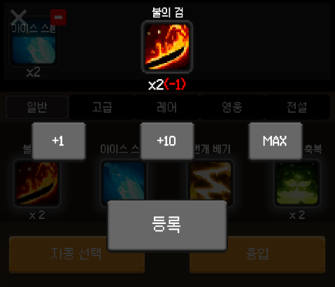

 | 스킬 재료를 등록 플러스 1단위 버튼 상태 확인하기 |  |  | 버튼 상태 | TC ID 00001261 | 스킬 재료를 등록 플러스 1단위 버튼 상태 확인하기

 | 스킬 재료를 등록 플러스 10단위 버튼 상태 확인하기 |  |  |  | TC ID 00001262 | 스킬 재료를 등록 플러스 10단위 버튼 상태 확인하기

 | 스킬 재료를 등록 플러스 MAX 버튼 상태 확인하기 |  |  |  | TC ID 00001263 | 스킬 재료를 등록 플러스 MAX 버튼 상태 확인하기

 | 스킬 재료를 등록 플러스 등록 버튼 상태 확인하기 |  |  |  | TC ID 00001264 | 스킬 재료를 등록 플러스 등록 버튼 상태 확인하기

 | 스킬 재료를 등록 플러스 1단위 버튼 글자 내용 확인하기 |  |  | 글자 내용 | TC ID 00001265 | 스킬 재료를 등록 플러스 1단위 버튼 글자 내용 확인하기

 | 스킬 재료를 등록 플러스 10단위 버튼 글자 내용 확인하기 |  |  |  | TC ID 00001266 | 스킬 재료를 등록 플러스 10단위 버튼 글자 내용 확인하기

 | 스킬 재료를 등록 플러스 MAX 버튼 글자 내용 확인하기 |  |  |  | TC ID 00001267 | 스킬 재료를 등록 플러스 MAX 버튼 글자 내용 확인하기

 | 스킬 재료를 등록 플러스 등록 버튼 글자 내용 확인하기 |  |  |  | TC ID 00001268 | 스킬 재료를 등록 플러스 등록 버튼 글자 내용 확인하기

 | 스킬의 이름 명 글자 상태 확인하기 |  | 글자 | 글자 상태 | TC ID 00001269 | 스킬의 이름 명 글자 상태 확인하기

 | 스킬의 가지고 있는 개수 수치 글자 상태 확인하기 |  |  |  | TC ID 00001270 | 스킬의 가지고 있는 개수 수치 글자 상태 확인하기
...
 | 스킬 설명 버튼 이미지 상태 확인하기 |  |  |  | TC ID 00001280 | 스킬 설명 버튼 이미지 상태 확인하기

 | 스킬 배우기 버튼 클릭 이미지 상태 확인하기 |  |  |  | TC ID 00001281 | 스킬 배우기 버튼 클릭 이미지 상태 확인하기

 | 스킬 카드 획득 버튼 이미지 상태 확인하기 |  |  |  | TC ID 00001282 | 스킬 카드 획득 버튼 이미지 상태 확인하기

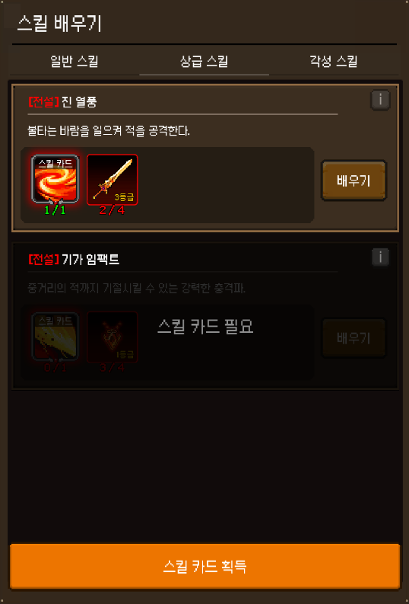
 | 일반 스킬 버튼 상태 확인하기 |  |  | 버튼 상태 | TC ID 00001283 | 일반 스킬 버튼 상태 확인하기

 | 상급 스킬 버튼 상태 확인하기 |  |  |  | TC ID 00001284 | 상급 스킬 버튼 상태 확인하기

 | 각성 스킬 버튼 상태 확인하기 |  |  |  | TC ID 00001285 | 각성 스킬 버튼 상태 확인하기

 | 스킬 카드 필요 버튼 상태 확인하기 |  |  |  | TC ID 00001286 | 스킬 카드 필요 버튼 상태 확인하기

 | 재료 버튼 상태 확인하기 |  |  |  | TC ID 00001287 | 재료 버튼 상태 확인하기

 | 스킬 설명 i 버튼 상태 확인하기 |  |  |  | TC ID 00001288 | 스킬 설명 i 버튼 상태 확인하기

 | 스킬 배우기 버튼 클릭 상태 확인하기 |  |  |  | TC ID 00001289 | 스킬 배우기 버튼 클릭 상태 확인하기

 | 스킬 카드 획득 버튼 상태 확인하기 |  |  |  | TC ID 00001290 | 스킬 카드 획득 버튼 상태 확인하기

 | 일반 스킬 버튼 글자 내용 확인하기 |  |  | 글자 내용 | TC ID 00001291 | 일반 스킬 버튼 글자 내용 확인하기

 | 상급 스킬 버튼 글자 내용 확인하기 |  |  |  | TC ID 00001292 | 상급 스킬 버튼 글자 내용 확인하기

 | 각성 스킬 버튼 글자 내용 확인하기 |  |  |  | TC ID 00001293 | 각성 스킬 버튼 글자 내용 확인하기

 | 스킬 카드 필요 버튼 글자 내용 확인하기 |  |  |  | TC ID 00001294 | 스킬 카드 필요 버튼 글자 내용 확인하기

 | 스킬 배우기 버튼 글자 내용 확인하기 |  |  |  | TC ID 00001295 | 스킬 배우기 버튼 글자 내용 확인하기

 | 스킬 카드 획득 버튼 글자 내용 확인하기 |  |  |  | TC ID 00001296 | 스킬 카드 획득 버튼 글자 내용 확인하기

 | 스킬 등급 글자 상태 확인하기 |  | 글자 | 글자 상태 | TC ID 00001297 | 스킬 등급 글자 상태 확인하기

 | 스킬 명 글자 상태 확인하기 |  |  |  | TC ID 00001298 | 스킬 명 글자 상태 확인하기
...
 | 스킬 판업창 제목 내용 확인하기 |  |  | 글자 내용 | TC ID 00001300 | 스킬 판업창 제목 내용 확인하기

 | 스킬카드 글자 내용 확인하기 |  |  |  | TC ID 00001301 | 스킬카드 글자 내용 확인하기

 | 스킬 배우기 - 스킬 카드 획득 판업창 이미지 확인하기 |  | 이미지 | 이미지 상태 | TC ID 00001302 | 스킬 배우기 - 스킬 카드 획득 판업창 이미지 확인하기

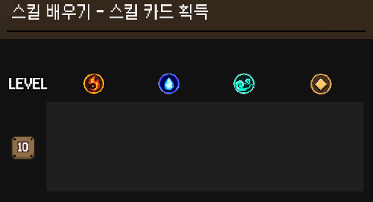
 | 레벨 마크 10 이미지 상태 확인하기 |  |  |  | TC ID 00001303 | 레벨 마크 10 이미지 상태 확인하기

 | 레벨 마크 15 이미지 상태 확인하기 |  |  |  | TC ID 00001304 | 레벨 마크 15 이미지 상태 확인하기

 | 레벨 마크 20 이미지 상태 확인하기 |  |  |  | TC ID 00001305 | 레벨 마크 20 이미지 상태 확인하기

 | 레벨 마크 25 이미지 상태 확인하기 |  |  |  | TC ID 00001306 | 레벨 마크 25 이미지 상태 확인하기

 | 레벨 마크 30 이미지 상태 확인하기 |  |  |  | TC ID 00001307 | 레벨 마크 30 이미지 상태 확인하기

 | 레벨 마크 35 이미지 상태 확인하기 |  |  |  | TC ID 00001308 | 레벨 마크 35 이미지 상태 확인하기

 | 레벨 마크 40 이미지 상태 확인하기 |  |  |  | TC ID 00001309 | 레벨 마크 40 이미지 상태 확인하기

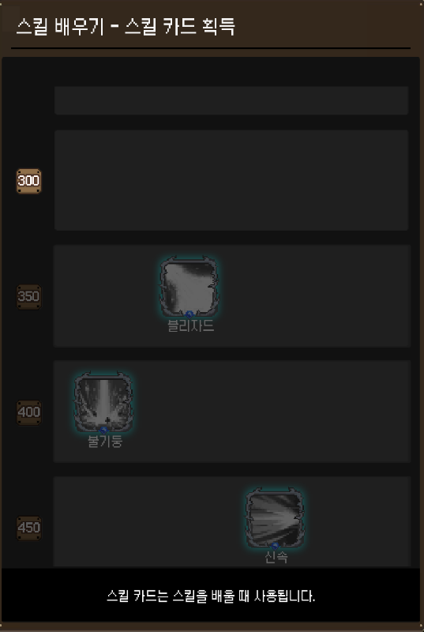
 | 레벨 마크 45 이미지 상태 확인하기 |  |  |  | TC ID 00001310 | 레벨 마크 45 이미지 상태 확인하기

 | 레벨 마크 50 이미지 상태 확인하기 |  |  |  | TC ID 00001311 | 레벨 마크 50 이미지 상태 확인하기

 | 레벨 마크 60 이미지 상태 확인하기 |  |  |  | TC ID 00001312 | 레벨 마크 60 이미지 상태 확인하기

 | 레벨 마크 70 이미지 상태 확인하기 |  |  |  | TC ID 00001313 | 레벨 마크 70 이미지 상태 확인하기

 | 레벨 마크 80 이미지 상태 확인하기 |  |  |  | TC ID 00001314 | 레벨 마크 80 이미지 상태 확인하기

 | 레벨 마크 90 이미지 상태 확인하기 |  |  |  | TC ID 00001315 | 레벨 마크 90 이미지 상태 확인하기

 | 레벨 마크 100 이미지 상태 확인하기 |  |  |  | TC ID 00001316 | 레벨 마크 100 이미지 상태 확인하기

 | 레벨 마크 120 이미지 상태 확인하기 |  |  |  | TC ID 00001317 | 레벨 마크 120 이미지 상태 확인하기

 | 레벨 마크 140 이미지 상태 확인하기 |  |  |  | TC ID 00001318 | 레벨 마크 140 이미지 상태 확인하기

 | 레벨 마크 160 이미지 상태 확인하기 |  |  |  | TC ID 00001319 | 레벨 마크 160 이미지 상태 확인하기

 | 레벨 마크 180 이미지 상태 확인하기 |  |  |  | TC ID 00001320 | 레벨 마크 180 이미지 상태 확인하기

 | 레벨 마크 200 이미지 상태 확인하기 |  |  |  | TC ID 00001321 | 레벨 마크 200 이미지 상태 확인하기

 | 레벨 마크 250 이미지 상태 확인하기 |  |  |  | TC ID 00001322 | 레벨 마크 250 이미지 상태 확인하기

 | 레벨 마크 300 이미지 상태 확인하기 |  |  |  | TC ID 00001323 | 레벨 마크 300 이미지 상태 확인하기

 | 레벨 마크 350 이미지 상태 확인하기 |  |  |  | TC ID 00001324 | 레벨 마크 350 이미지 상태 확인하기

 | 레벨 마크 400 이미지 상태 확인하기 |  |  |  | TC ID 00001325 | 레벨 마크 400 이미지 상태 확인하기
...
 | 무기 장비 고급 00001 등급 슬롯 버튼 상태 확인하기 |  |  |  | TC ID 00001481 | 무기 장비 고급 00001 등급 슬롯 버튼 상태 확인하기

 | 무기 장비 고급 00002 등급 슬롯 버튼 상태 확인하기 |  |  |  | TC ID 00001482 | 무기 장비 고급 00002 등급 슬롯 버튼 상태 확인하기

 | 무기 장비 고급 00003 등급 슬롯 버튼 상태 확인하기 |  |  |  | TC ID 00001483 | 무기 장비 고급 00003 등급 슬롯 버튼 상태 확인하기

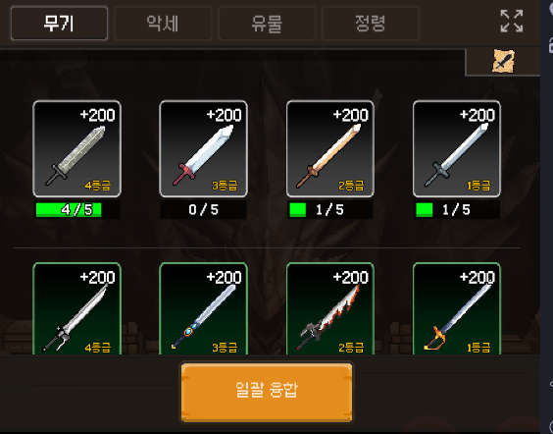
 | 무기 장비 고급 00004 등급 슬롯 버튼 상태 확인하기 |  |  |  | TC ID 00001484 | 무기 장비 고급 00004 등급 슬롯 버튼 상태 확인하기

 | 무기 장비 레어 00001 등급 슬롯 버튼 상태 확인하기 |  |  |  | TC ID 00001485 | 무기 장비 레어 00001 등급 슬롯 버튼 상태 확인하기

 | 무기 장비 레어 00002 등급 슬롯 버튼 상태 확인하기 |  |  |  | TC ID 00001486 | 무기 장비 레어 00002 등급 슬롯 버튼 상태 확인하기

 | 무기 장비 레어 00003 등급 슬롯 버튼 상태 확인하기 |  |  |  | TC ID 00001487 | 무기 장비 레어 00003 등급 슬롯 버튼 상태 확인하기

 | 무기 장비 레어 00004 등급 슬롯 버튼 상태 확인하기 |  |  |  | TC ID 00001488 | 무기 장비 레어 00004 등급 슬롯 버튼 상태 확인하기

 | 무기 장비 영웅 00001 등급 슬롯 버튼 상태 확인하기 |  |  |  | TC ID 00001489 | 무기 장비 영웅 00001 등급 슬롯 버튼 상태 확인하기

 | 무기 장비 영웅 00002 등급 슬롯 버튼 상태 확인하기 |  |  |  | TC ID 00001490 | 무기 장비 영웅 00002 등급 슬롯 버튼 상태 확인하기

 | 무기 장비 영웅 00003 등급 슬롯 버튼 상태 확인하기 |  |  |  | TC ID 00001491 | 무기 장비 영웅 00003 등급 슬롯 버튼 상태 확인하기

 | 무기 장비 영웅 00004 등급 슬롯 버튼 상태 확인하기 |  |  |  | TC ID 00001492 | 무기 장비 영웅 00004 등급 슬롯 버튼 상태 확인하기

 | 무기 장비 전설 00001 등급 슬롯 버튼 상태 확인하기 |  |  |  | TC ID 00001493 | 무기 장비 전설 00001 등급 슬롯 버튼 상태 확인하기

 | 무기 장비 전설 00002 등급 슬롯 버튼 상태 확인하기 |  |  |  | TC ID 00001494 | 무기 장비 전설 00002 등급 슬롯 버튼 상태 확인하기
...
 | 무기 장비 신화 00004 등급 융합 조건 수치 글자 내용 확인하기 |  |  |  | TC ID 00001576 | 무기 장비 신화 00004 등급 융합 조건 수치 글자 내용 확인하기

 | 무기 장비 불멸 00001 등급 융합 조건 수치 글자 내용 확인하기 |  |  |  | TC ID 00001577 | 무기 장비 불멸 00001 등급 융합 조건 수치 글자 내용 확인하기

 | 무기 장비 일괄 융합 버튼 글자 내용 확인하기 |  |  |  | TC ID 00001578 | 무기 장비 일괄 융합 버튼 글자 내용 확인하기

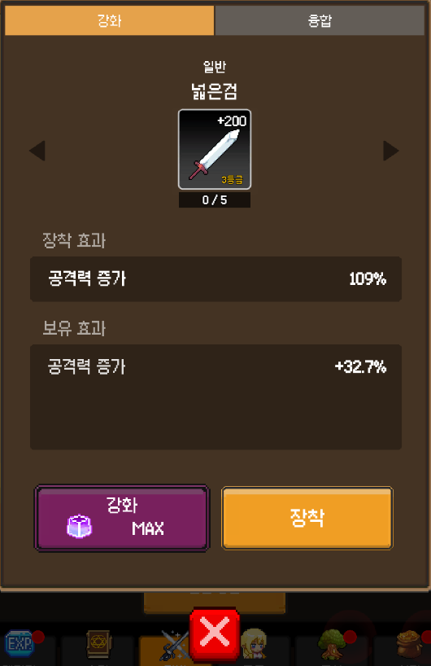 | 무기 장비 정보 판업 창 이미지 상태 확인하기 |  | 이미지 | 이미지 상태 | TC ID 00001579 | 무기 장비 정보 판업 창 이미지 상태 확인하기

 | 무기 장비 장착 효과 설명 구역 이미지 상태 확인하기 |  |  |  | TC ID 00001580 | 무기 장비 장착 효과 설명 구역 이미지 상태 확인하기

 | 무기 장비 보유 효과 설명 구역 이미지 상태 확인하기 |  |  |  | TC ID 00001581 | 무기 장비 보유 효과 설명 구역 이미지 상태 확인하기

 | 무기 장비 이미지 상태 확인하기 |  |  |  | TC ID 00001582 | 무기 장비 이미지 상태 확인하기
...
 | 무기 장비의 이름 글자 상태확인하기 |  |  |  | TC ID 00001604 | 무기 장비의 이름 글자 상태확인하기

 | 무기 장비의 장착 효과 구역 알림 글자 내용 확인하기 |  |  | 글자 내용 | TC ID 00001605 | 무기 장비의 장착 효과 구역 알림 글자 내용 확인하기

 | 무기 장비의 보유 효과 구역 알림 글자 내용확인하기 |  |  |  | TC ID 00001606 | 무기 장비의 보유 효과 구역 알림 글자 내용확인하기

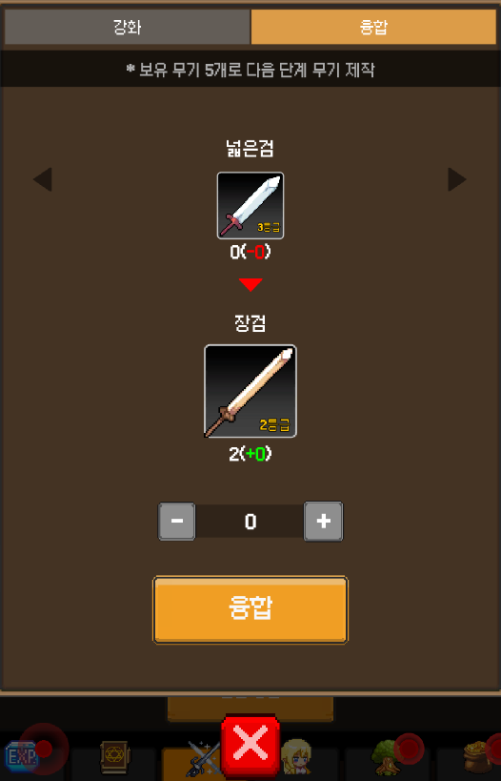 | 무기 장비의 안내문 알림 메시지 이미지 상태 확인하기 |  | 이미지 | 이미지 상태 | TC ID 00001607 | 무기 장비의 안내문 알림 메시지 이미지 상태 확인하기

 | 융합 재료 무기 장비 이미지 상태 확인하기 |  |  |  | TC ID 00001608 | 융합 재료 무기 장비 이미지 상태 확인하기

 | 융합 대상 무기 장비 이미지 상태확인하기 |  |  |  | TC ID 00001609 | 융합 대상 무기 장비 이미지 상태확인하기

 | 만들 수 있는 무기 장비 개수 수치 상태 알림 구역 이미지 상태 확인하기 |  |  |  | TC ID 00001610 | 만들 수 있는 무기 장비 개수 수치 상태 알림 구역 이미지 상태 확인하기
...
 | 악세 장비 신화 00001 등급 융합 조건 게이지바 이미지 상태 확인하기 |  |  |  | TC ID 00001705 | 악세 장비 신화 00001 등급 융합 조건 게이지바 이미지 상태 확인하기

 | 악세 장비 신화 00002 등급 융합 조건 게이지바 이미지 상태 확인하기 |  |  |  | TC ID 00001706 | 악세 장비 신화 00002 등급 융합 조건 게이지바 이미지 상태 확인하기

 | 악세 장비 신화 00003 등급 융합 조건 게이지바 이미지 상태 확인하기 |  |  |  | TC ID 00001707 | 악세 장비 신화 00003 등급 융합 조건 게이지바 이미지 상태 확인하기

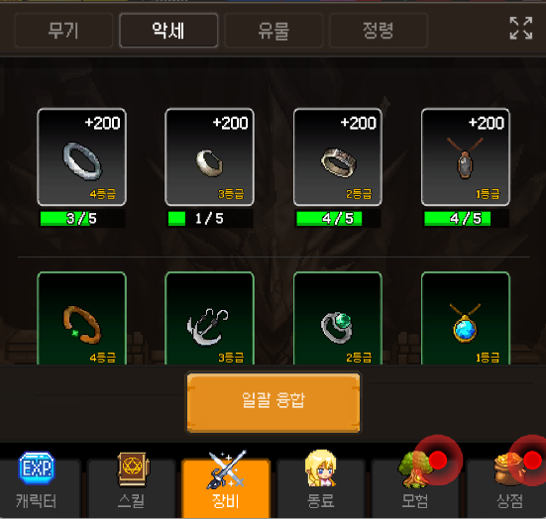
 | 악세 장비 신화 00004 등급 융합 조건 게이지바 이미지 상태 확인하기 |  |  |  | TC ID 00001708 | 악세 장비 신화 00004 등급 융합 조건 게이지바 이미지 상태 확인하기

 | 악세 장비 불멸 00004 등급 융합 조건 게이지바 이미지 상태 확인하기 |  |  |  | TC ID 00001709 | 악세 장비 불멸 00004 등급 융합 조건 게이지바 이미지 상태 확인하기

 | 악세 장비 보통 00001 등급 융합 조건 게이지 이미지 상태 확인하기 |  |  |  | TC ID 00001710 | 악세 장비 보통 00001 등급 융합 조건 게이지 이미지 상태 확인하기

 | 악세 장비 보통 00002 등급 융합 조건 게이지 이미지 상태 확인하기 |  |  |  | TC ID 00001711 | 악세 장비 보통 00002 등급 융합 조건 게이지 이미지 상태 확인하기

 | 악세 장비 보통 00003 등급 융합 조건 게이지 이미지 상태 확인하기 |  |  |  | TC ID 00001712 | 악세 장비 보통 00003 등급 융합 조건 게이지 이미지 상태 확인하기

 | 악세 장비 보통 00004 등급 융합 조건 게이지 이미지 상태 확인하기 |  |  |  | TC ID 00001713 | 악세 장비 보통 00004 등급 융합 조건 게이지 이미지 상태 확인하기

 | 악세 장비 고급 00001 등급 융합 조건 게이지 이미지 상태 확인하기 |  |  |  | TC ID 00001714 | 악세 장비 고급 00001 등급 융합 조건 게이지 이미지 상태 확인하기

 | 악세 장비 고급 00002 등급 융합 조건 게이지 이미지 상태 확인하기 |  |  |  | TC ID 00001715 | 악세 장비 고급 00002 등급 융합 조건 게이지 이미지 상태 확인하기

 | 악세 장비 고급 00003 등급 융합 조건 게이지 이미지 상태 확인하기 |  |  |  | TC ID 00001716 | 악세 장비 고급 00003 등급 융합 조건 게이지 이미지 상태 확인하기

 | 악세 장비 고급 00004 등급 융합 조건 게이지 이미지 상태 확인하기 |  |  |  | TC ID 00001717 | 악세 장비 고급 00004 등급 융합 조건 게이지 이미지 상태 확인하기

 | 악세 장비 레어 00001 등급 융합 조건 게이지 이미지 상태 확인하기 |  |  |  | TC ID 00001718 | 악세 장비 레어 00001 등급 융합 조건 게이지 이미지 상태 확인하기

 | 악세 장비 레어 00002 등급 융합 조건 게이지 이미지 상태 확인하기 |  |  |  | TC ID 00001719 | 악세 장비 레어 00002 등급 융합 조건 게이지 이미지 상태 확인하기
...
 | 악세 장비 보유 효과 설명 구역 이미지 상태 확인하기 |  |  |  | TC ID 00001840 | 악세 장비 보유 효과 설명 구역 이미지 상태 확인하기

 | 악세 장비 이미지 상태 확인하기 |  |  |  | TC ID 00001841 | 악세 장비 이미지 상태 확인하기

 | 악세 장비 융합 재료 게이지 바 이미지 확인하기 |  |  |  | TC ID 00001842 | 악세 장비 융합 재료 게이지 바 이미지 확인하기

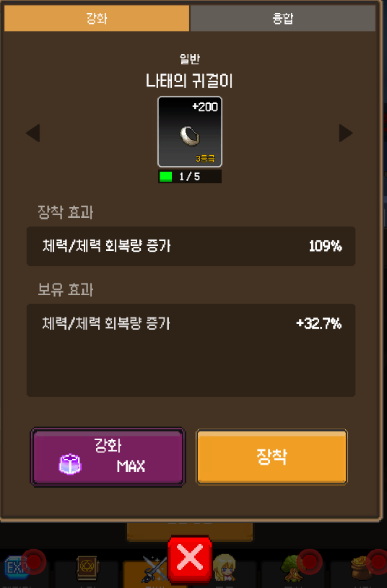
 | 악세 장비 융합 재료 게이지 이미지 확인하기 |  |  |  | TC ID 00001843 | 악세 장비 융합 재료 게이지 이미지 확인하기

 | 악세 장비 정보 판업창 메뉴 강화 버튼 이미지 상태 확인하기 |  | 버튼 | 이미지 상태 | TC ID 00001844 | 악세 장비 정보 판업창 메뉴 강화 버튼 이미지 상태 확인하기

 | 악세 장비 정보 다음 무기 장비 정보로 이동 버튼 이미지 상태 확인하기 |  |  |  | TC ID 00001845 | 악세 장비 정보 다음 무기 장비 정보로 이동 버튼 이미지 상태 확인하기

 | 악세 장비 정보 이전 무기 장비 정보로 이동 버튼 이미지 상태 확인하기 |  |  |  | TC ID 00001846 | 악세 장비 정보 이전 무기 장비 정보로 이동 버튼 이미지 상태 확인하기

 | 악세 장비 강화 버튼 이미지 상태 확인하기 |  |  |  | TC ID 00001847 | 악세 장비 강화 버튼 이미지 상태 확인하기

 | 악세 장비 장착 버튼 이미지 상태 확인하기 |  |  |  | TC ID 00001848 | 악세 장비 장착 버튼 이미지 상태 확인하기

 | 악세 장비 정보 판업창 메뉴 강화 버튼 상태 확인하기 |  |  | 버튼 상태 | TC ID 00001849 | 악세 장비 정보 판업창 메뉴 강화 버튼 상태 확인하기

 | 악세 장비 정보 다음 무기 장비 정보로 이동 버튼 상태 확인하기 |  |  |  | TC ID 00001850 | 악세 장비 정보 다음 무기 장비 정보로 이동 버튼 상태 확인하기

 | 악세 장비 정보 이전 무기 장비 정보로 이동 버튼 상태 확인하기 |  |  |  | TC ID 00001851 | 악세 장비 정보 이전 무기 장비 정보로 이동 버튼 상태 확인하기

 | 악세 장비 강화 버튼 상태 확인하기 |  |  |  | TC ID 00001852 | 악세 장비 강화 버튼 상태 확인하기

 | 악세 장비 장착 버튼 상태 확인하기 |  |  |  | TC ID 00001853 | 악세 장비 장착 버튼 상태 확인하기

 | 악세 장비 강화 버튼 강화 재료 수치 글자 상태 확인하기 |  |  | 글자 상태 | TC ID 00001854 | 악세 장비 강화 버튼 강화 재료 수치 글자 상태 확인하기

 | 악세 장비 정보 메뉴 강화 버튼 글자 내용 확인하기 |  |  | 글자 내용 | TC ID 00001855 | 악세 장비 정보 메뉴 강화 버튼 글자 내용 확인하기

 | 악세 장비 강화 버튼 글자 내용 확인하기 |  |  |  | TC ID 00001856 | 악세 장비 강화 버튼 글자 내용 확인하기

 | 악세 장비 장착 버튼 글자 내용 확인하기 |  |  |  | TC ID 00001857 | 악세 장비 장착 버튼 글자 내용 확인하기

 | 악세 장비의 강화 수치 글자 상태확인하기 |  | 글자 | 글자 상태 | TC ID 00001858 | 악세 장비의 강화 수치 글자 상태확인하기
...
 | 악세 장비 정보 판업창 메뉴 융합 버튼 이미지 상태 확인하기 |  | 버튼 | 이미지 상태 | TC ID 00001870 | 악세 장비 정보 판업창 메뉴 융합 버튼 이미지 상태 확인하기

 | 다음 악세 장비 융합 정보 이동 버튼 이미지 상태 확인하기 |  |  |  | TC ID 00001871 | 다음 악세 장비 융합 정보 이동 버튼 이미지 상태 확인하기

 | 이전 악세 장비 융합 정보 이동 버튼 이미지 상태 확인하기 |  |  |  | TC ID 00001872 | 이전 악세 장비 융합 정보 이동 버튼 이미지 상태 확인하기

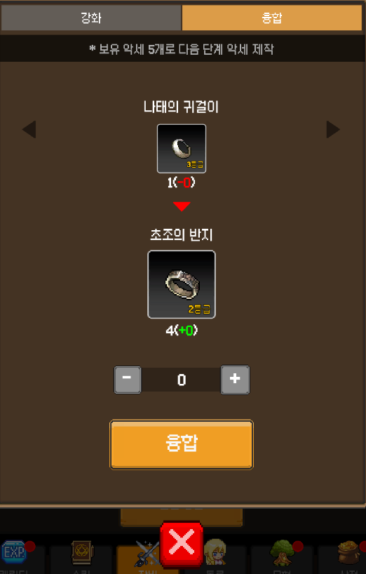
 | 악세 장비 만들 개수 수치 증가 버튼 이미지 상태확인하기 |  |  |  | TC ID 00001873 | 악세 장비 만들 개수 수치 증가 버튼 이미지 상태확인하기

 | 악세 장비 만들 개수 수치 감소 버튼 이미지 상태 확인하기 |  |  |  | TC ID 00001874 | 악세 장비 만들 개수 수치 감소 버튼 이미지 상태 확인하기

 | 악세 장비 융합 버튼 이미지 상태 확인하기 |  |  |  | TC ID 00001875 | 악세 장비 융합 버튼 이미지 상태 확인하기

 | 악세 장비 정보 판업창 메뉴 융합 버튼 상태 확인하기 |  |  | 버튼 상태 | TC ID 00001876 | 악세 장비 정보 판업창 메뉴 융합 버튼 상태 확인하기

 | 다음 악세 장비 융합 정보 이동 버튼 상태 확인하기 |  |  |  | TC ID 00001877 | 다음 악세 장비 융합 정보 이동 버튼 상태 확인하기

 | 이전 악세 장비 융합 정보 이동 버튼 상태 확인하기 |  |  |  | TC ID 00001878 | 이전 악세 장비 융합 정보 이동 버튼 상태 확인하기

 | 악세 장비 만들 개수 수치 증가 버튼 상태확인하기 |  |  |  | TC ID 00001879 | 악세 장비 만들 개수 수치 증가 버튼 상태확인하기

 | 악세 장비 만들 개수 수치 감소 버튼 상태 확인하기 |  |  |  | TC ID 00001880 | 악세 장비 만들 개수 수치 감소 버튼 상태 확인하기

 | 악세 장비 융합 버튼 상태 확인하기 |  |  |  | TC ID 00001881 | 악세 장비 융합 버튼 상태 확인하기

 | 악세 장비 정보 메뉴 융합 버튼 글자 내용 확인하기 |  |  | 글자 내용 | TC ID 00001882 | 악세 장비 정보 메뉴 융합 버튼 글자 내용 확인하기

 | 악세 장비 융합 버튼 글자 내용 확인하기 |  |  |  | TC ID 00001883 | 악세 장비 융합 버튼 글자 내용 확인하기

 | 악세 장비 융합 재료 이름 글자 상태 확인하기 |  | 글자 | 글자 상태 | TC ID 00001884 | 악세 장비 융합 재료 이름 글자 상태 확인하기

 | 악세 장비 융합 재료 등급 글자 상태 확인하기 |  |  |  | TC ID 00001885 | 악세 장비 융합 재료 등급 글자 상태 확인하기

 | 악세 장비 융합 재료 소유 수치 글자 상태 확인하기 |  |  |  | TC ID 00001886 | 악세 장비 융합 재료 소유 수치 글자 상태 확인하기

 | 악세 장비 융합 재료 소유 소모 수치 글자 상태 확인하기 |  |  |  | TC ID 00001887 | 악세 장비 융합 재료 소유 소모 수치 글자 상태 확인하기

 | 악세 장비 융합된 이름 글자 상태확인하기 |  |  |  | TC ID 00001888 | 악세 장비 융합된 이름 글자 상태확인하기
...
 | 유물 00011 슬롯의 유물 효과 내용, 능력치 상태 설명 구역 내용 글자 상태 확인하기 |  |  |  | TC ID 00002012 | 유물 00011 슬롯의 유물 효과 내용, 능력치 상태 설명 구역 내용 글자 상태 확인하기

 | 유물 00012 슬롯의 유물 효과 내용, 능력치 상태 설명 구역 내용 글자 상태 확인하기 |  |  |  | TC ID 00002013 | 유물 00012 슬롯의 유물 효과 내용, 능력치 상태 설명 구역 내용 글자 상태 확인하기

 | 유물 00001 슬롯의 유물 효과 내용, 능력치 상승 수치 글자 상태 확인하기 |  |  |  | TC ID 00002014 | 유물 00001 슬롯의 유물 효과 내용, 능력치 상승 수치 글자 상태 확인하기

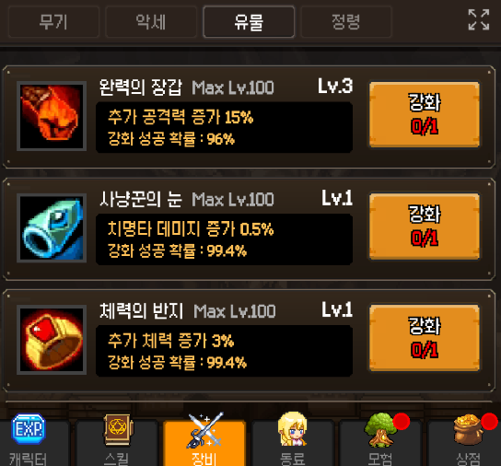
 | 유물 00002 슬롯의 유물 효과 내용, 능력치 상승 수치 글자 상태 확인하기 |  |  |  | TC ID 00002015 | 유물 00002 슬롯의 유물 효과 내용, 능력치 상승 수치 글자 상태 확인하기

 | 유물 00003 슬롯의 유물 효과 내용, 능력치 상승 수치 글자 상태 확인하기 |  |  |  | TC ID 00002016 | 유물 00003 슬롯의 유물 효과 내용, 능력치 상승 수치 글자 상태 확인하기

 | 유물 00004 슬롯의 유물 효과 내용, 능력치 상승 수치 글자 상태 확인하기 |  |  |  | TC ID 00002017 | 유물 00004 슬롯의 유물 효과 내용, 능력치 상승 수치 글자 상태 확인하기

 | 유물 00005 슬롯의 유물 효과 내용, 능력치 상승 수치 글자 상태 확인하기 |  |  |  | TC ID 00002018 | 유물 00005 슬롯의 유물 효과 내용, 능력치 상승 수치 글자 상태 확인하기

 | 유물 00006 슬롯의 유물 효과 내용, 능력치 상승 수치 글자 상태 확인하기 |  |  |  | TC ID 00002019 | 유물 00006 슬롯의 유물 효과 내용, 능력치 상승 수치 글자 상태 확인하기

 | 유물 00007 슬롯의 유물 효과 내용, 능력치 상승 수치 글자 상태 확인하기 |  |  |  | TC ID 00002020 | 유물 00007 슬롯의 유물 효과 내용, 능력치 상승 수치 글자 상태 확인하기

 | 유물 00008 슬롯의 유물 효과 내용, 능력치 상승 수치 글자 상태 확인하기 |  |  |  | TC ID 00002021 | 유물 00008 슬롯의 유물 효과 내용, 능력치 상승 수치 글자 상태 확인하기

 | 유물 00009 슬롯의 유물 효과 내용, 능력치 상승 수치 글자 상태 확인하기 |  |  |  | TC ID 00002022 | 유물 00009 슬롯의 유물 효과 내용, 능력치 상승 수치 글자 상태 확인하기

 | 유물 00010 슬롯의 유물 효과 내용, 능력치 상승 수치 글자 상태 확인하기 |  |  |  | TC ID 00002023 | 유물 00010 슬롯의 유물 효과 내용, 능력치 상승 수치 글자 상태 확인하기

 | 유물 00011 슬롯의 유물 효과 내용, 능력치 상승 수치 글자 상태 확인하기 |  |  |  | TC ID 00002024 | 유물 00011 슬롯의 유물 효과 내용, 능력치 상승 수치 글자 상태 확인하기

 | 유물 00012 슬롯의 유물 효과 내용, 능력치 상승 수치 글자 상태 확인하기 |  |  |  | TC ID 00002025 | 유물 00012 슬롯의 유물 효과 내용, 능력치 상승 수치 글자 상태 확인하기
...
 | 스킬 카드 소환 11회 소환 버튼 이미지 확인하기 |  |  |  | TC ID 00002104 | 스킬 카드 소환 11회 소환 버튼 이미지 확인하기

 | 소환 메뉴 장비 버튼 상태 확인하기 |  |  | 버튼 상태 | TC ID 00002105 | 소환 메뉴 장비 버튼 상태 확인하기

 | 무기소환 확률 정보 활성화 버튼 상태 확인하기 |  |  |  | TC ID 00002106 | 무기소환 확률 정보 활성화 버튼 상태 확인하기

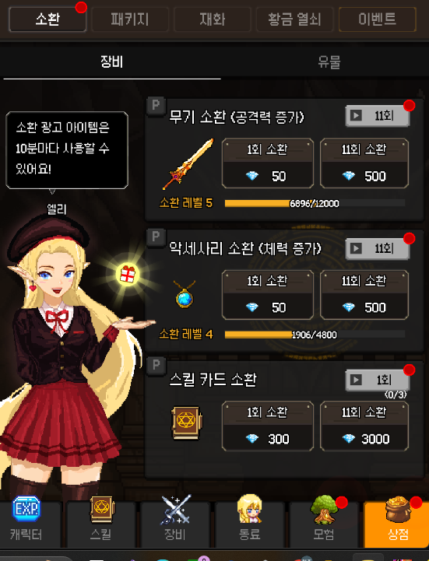
 | 무기소환 1회 소환 버튼 상태 확인하기 |  |  |  | TC ID 00002107 | 무기소환 1회 소환 버튼 상태 확인하기

 | 무기소환 11회 소환 버튼 상태 확인하기 |  |  |  | TC ID 00002108 | 무기소환 11회 소환 버튼 상태 확인하기

 | 액세사리 소환 확률 정보 활성화 버튼 상태 확인하기 |  |  |  | TC ID 00002109 | 액세사리 소환 확률 정보 활성화 버튼 상태 확인하기

 | 액세사리 소환 1회 소환 버튼 상태 확인하기 |  |  |  | TC ID 00002110 | 액세사리 소환 1회 소환 버튼 상태 확인하기

 | 악세사리소환 11회 소환 버튼 상태 확인하기 |  |  |  | TC ID 00002111 | 악세사리소환 11회 소환 버튼 상태 확인하기

 | 스킬 카드 소환 확률 정보 활성화 버튼 상태 확인하기 |  |  |  | TC ID 00002112 | 스킬 카드 소환 확률 정보 활성화 버튼 상태 확인하기

 | 스킬 카드 소환 1회 소환 버튼 상태 확인하기 |  |  |  | TC ID 00002113 | 스킬 카드 소환 1회 소환 버튼 상태 확인하기

 | 스킬 카드 소환 11회 소환 버튼 상태 확인하기 |  |  |  | TC ID 00002114 | 스킬 카드 소환 11회 소환 버튼 상태 확인하기

 | 소환 메뉴 장비 버튼 글자 내용 확인하기 |  |  | 글자 내용 | TC ID 00002115 | 소환 메뉴 장비 버튼 글자 내용 확인하기

 | 무기소환 확률 정보 활성화 버튼 글자 내용 확인하기 |  |  |  | TC ID 00002116 | 무기소환 확률 정보 활성화 버튼 글자 내용 확인하기

 | 무기소환 1회 소환 버튼 글자 내용 확인하기 |  |  |  | TC ID 00002117 | 무기소환 1회 소환 버튼 글자 내용 확인하기

 | 무기소환 1회 소환 버튼 다이아 소모 글자 내용 확인하기 |  |  |  | TC ID 00002118 | 무기소환 1회 소환 버튼 다이아 소모 글자 내용 확인하기

 | 무기소환 11회 소환 버튼 글자 내용 확인하기 |  |  |  | TC ID 00002119 | 무기소환 11회 소환 버튼 글자 내용 확인하기

 | 무기소환 11회 소환 버튼 다이아 소모 글자 내용 확인하기 |  |  |  | TC ID 00002120 | 무기소환 11회 소환 버튼 다이아 소모 글자 내용 확인하기

 | 액세사리 소환 확률 정보 활성화 버튼 글자 내용 확인하기 |  |  |  | TC ID 00002121 | 액세사리 소환 확률 정보 활성화 버튼 글자 내용 확인하기
...
 | 스킬 카드 소환 1회 소환 버튼 다이아 소모 글자 내용 확인하기 |  |  |  | TC ID 00002128 | 스킬 카드 소환 1회 소환 버튼 다이아 소모 글자 내용 확인하기

 | 스킬 카드 소환 11회 소환 버튼 글자 내용 확인하기 |  |  |  | TC ID 00002129 | 스킬 카드 소환 11회 소환 버튼 글자 내용 확인하기

 | 스킬 카드 소환 11회 소환 버튼 다이아 소모 글자 내용 확인하기 |  |  |  | TC ID 00002130 | 스킬 카드 소환 11회 소환 버튼 다이아 소모 글자 내용 확인하기

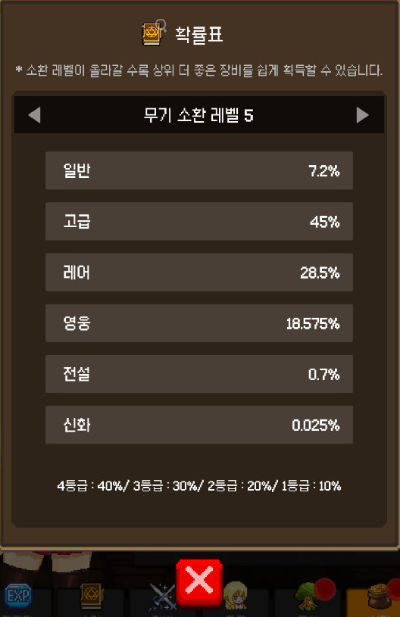 | 무기 소환 레벨 확률표 판업창 이미지 상태 확인하기 |  | 이미지 | 이미지 상태 | TC ID 00002131 | 무기 소환 레벨 확률표 판업창 이미지 상태 확인하기

 | 무기소환 레벨 알림 이미지 상태 확인하기 |  |  |  | TC ID 00002132 | 무기소환 레벨 알림 이미지 상태 확인하기

 | 무기 등급 '일반' 소환 확률 수치 알림 이미지 상태 확인하기 |  |  |  | TC ID 00002133 | 무기 등급 '일반' 소환 확률 수치 알림 이미지 상태 확인하기

 | 무기 등급 '고급' 소환 확률 수치 알림 이미지 상태 확인하기 |  |  |  | TC ID 00002134 | 무기 등급 '고급' 소환 확률 수치 알림 이미지 상태 확인하기
...
 | 3등급 확률 글자 내용 확인하기 |  |  |  | TC ID 00002159 | 3등급 확률 글자 내용 확인하기

 | 2등급 확률 글자 내용 확인하기 |  |  |  | TC ID 00002160 | 2등급 확률 글자 내용 확인하기

 | 1등급 확률 글자 내용 확인하기 |  |  |  | TC ID 00002161 | 1등급 확률 글자 내용 확인하기

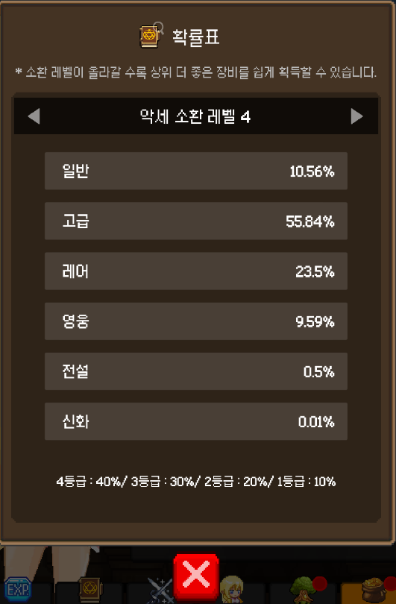 | 악세사리 소환 레벨 확률표 판업창 이미지 상태 확인하기 |  | 이미지 | 이미지 상태 | TC ID 00002162 | 악세사리 소환 레벨 확률표 판업창 이미지 상태 확인하기

 | 악세사리 소환 레벨 알림 이미지 상태 확인하기 |  |  |  | TC ID 00002163 | 악세사리 소환 레벨 알림 이미지 상태 확인하기

 | 악세사리 등급 '일반' 소환 확률 수치 알림 이미지 상태 확인하기 |  |  |  | TC ID 00002164 | 악세사리 등급 '일반' 소환 확률 수치 알림 이미지 상태 확인하기

 | 악세사리 등급 '고급' 소환 확률 수치 알림 이미지 상태 확인하기 |  |  |  | TC ID 00002165 | 악세사리 등급 '고급' 소환 확률 수치 알림 이미지 상태 확인하기
...
 | 3등급 확률 글자 내용 확인하기 |  |  |  | TC ID 00002190 | 3등급 확률 글자 내용 확인하기

 | 2등급 확률 글자 내용 확인하기 |  |  |  | TC ID 00002191 | 2등급 확률 글자 내용 확인하기

 | 1등급 확률 글자 내용 확인하기 |  |  |  | TC ID 00002192 | 1등급 확률 글자 내용 확인하기

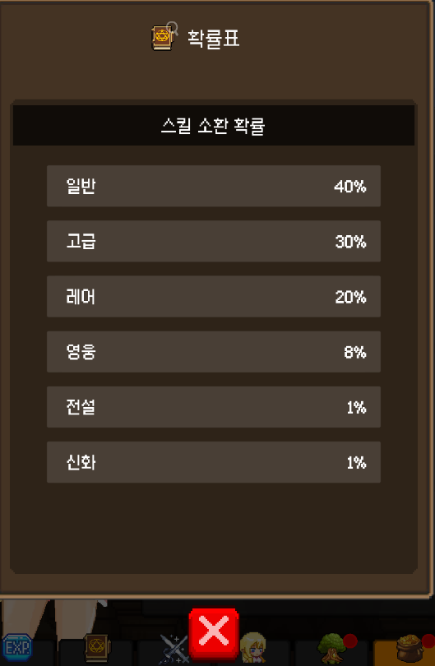 | 스킬카드 소환 레벨 확률표 판업창 이미지 상태 확인하기 |  | 이미지 | 이미지 상태 | TC ID 00002193 | 스킬카드 소환 레벨 확률표 판업창 이미지 상태 확인하기

 | 스킬카드 소환 확률 알림 이미지 상태 확인하기 |  |  |  | TC ID 00002194 | 스킬카드 소환 확률 알림 이미지 상태 확인하기

 | 스킬카드 등급 '일반' 소환 확률 수치 알림 이미지 상태 확인하기 |  |  |  | TC ID 00002195 | 스킬카드 등급 '일반' 소환 확률 수치 알림 이미지 상태 확인하기

 | 스킬카드 등급 '고급' 소환 확률 수치 알림 이미지 상태 확인하기 |  |  |  | TC ID 00002196 | 스킬카드 등급 '고급' 소환 확률 수치 알림 이미지 상태 확인하기
...

